2019
Зведена інформація 2019
Ринкові консультації з метою дослідження кон'юнктури ринку: співпраця з бізнесом, підтримка кластерів, розвиток соціального підприємництва тощо
Навчальні семінари щодо здійснення публічних закупівель/ щодо ведення бухгалтерського обліку/ щодо податкової звітності та іншої підприємницької діяльності/ тренінги "Вчимося бізнесу"

Дата | Назва заходу | Кількість учасників | Мета / Питання/ Додаткова інформація | Фотозвіт
2019-02-07 | Засідання Наглядової ради ГС "Кластер видавничої діяльності та поліграфії" | 10 | Співпраця із Ставропігійським училищем – навчання / перекваліфікація друкарів офсетного друку на виробничій базі училища. Можливість співпраці з угорським кластером упаковки http://omnipack.hu/?lang=en. COS-CLUSTER-2018-03-02: European Cluster Excellence Programme
2019-06-04 | Засідання Наглядової ради ГС "Кластер видавничої діяльності та поліграфії" | 11 | Участь / відвідання закордонної виставки: drupa2020, 16-26.06, Дюсельдорф/ Колективний стенд українських пакувальних компаній на виставці TAROPAK 2019, 30.09-03.10.2019 р., Познань (Клуб пакувальників)/ InPrint, 12–14.11.2019, Мюнхен. День відкритих дверей у компанії «Еней». Гранти для малих та середніх підприємств/ дослідження ринку поліграфії України
2019-07-17 | ЛБР | 2
2019-07-24 | andcards | 5 | Зустріч з Андрієм Гончарем, регіoнальним менеджером andcards у Європі щодо створення цифрової платформи з можливістю планування та організації подій.
 | МК "Рукомисли" | 5 | Виробництво інших меблів/ Виробництво біжутерії та подібних виробів/ Виробництво інших текстильних виробів, н. в. і. у.
2019-07-25 | Засідання Наглядової ради ГС "Кластер видавничої діяльності та поліграфії" | 12 | Прийняття нових учасників. Затверждження тем і дат семінарів на осінь 2019 р. Різне. Серед присутніх також є Наталія Гетьманенко, представник Konica Minolta Ukraine, партнера Кластера.
2019-07-26 | Засідання Кластер видавничої діяльності та поліграфії / Publishing&Printing Cluster | 12 | ✅Прийняття нових учасників ✅Затвердження тем і дат семінарів на осінь 2019 р. ✅Різне | 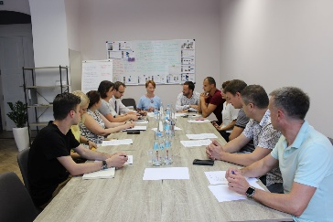
2019-07-29 | Центр зайнятості ДПС | 10
2019-07-30 | Жіночі перспективи Молодвіж | 10 | Розвиток підприємництва, підтримка жіночих та правозахисних організацій
2019-08-02 | Літня школа самоврядування | 23 | Досвід Львова у сприянні розвитку підприємництва в рамках програми Літньої школи самоврядування-2019 «Економічний розвиток громади та залучення інвестицій: практика, перспективи, перешкоди», який організували громадська організація "Центр громадянських ініціатив" та представництво «Фонду імені Фрідріха Науманна за свободу!» в Україні і Білорусі. | 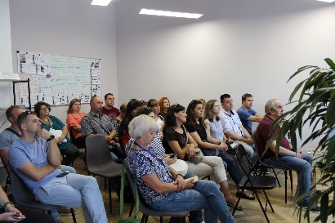
2019-08-12 | Гал-Експо, ЦП УКУ, Навігатор | 13 | Зустріч з керівником "Гал-Експо" Андрієм Стегурою щодо організації проведення виставки-ярмарку "Львівський товаровиробник" | 
2019-08-14 | Онлайн курс: "Взаємодія органів влади з громадскістю" | 16 | Презентація онлайн курсу, який розміщений на платформі Prometheus. Організація презентації Центр "Жіночі перспективи". Оцінити ефективність різних інструментів залучення на основі досвіду та суджень головних користувачів: представників ГО та активістів, а також службовців та депутатів, виявити, які методи добре працюють для залучення громадськості та жителів до прийняття рішень, а які потребують вдосконалення.
2019-08-16 | Літня школа самоврядування | 24 | Досвід Львова у сприянні розвитку підприємництва в рамках програми другої Літньої школи самоврядування-2019 «Економічний розвиток громади та залучення інвестицій: практика, перспективи, перешкоди».
2019-08-19 | Вчимося бізнесу | 20 | Стартував серпневий курс тренінгів "Вчимося бізнесу". Добровільний пошук знань - це те, що триматиме Вас у тонусі та розвиватиме Ваші професійні здібності. Немає значення чи це робота, яку Ви робите уже протягом десяти+ років чи лише розпочинаєте. Світ змінюється, підходи змінюються і хтозна, може Ви і є тим інноватором чиї таланти ще не відкрились. ➡ Ставте реалістичні цілі ➡ Запозичуйте і адаптуйте ідеї ➡ Не бійтесь запитувати ➡ Вчіться у геніїв @TheEconomist писали про те, що, зважаючи на всі порушення в сучасній економіці, надбання навичок впливає на професійну значущість. І вони праві | 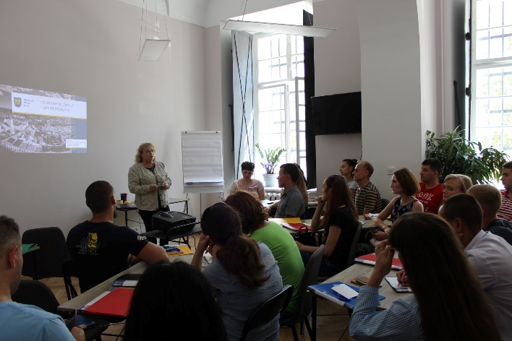
2019-08-20 | Вчимося бізнесу | 27 | Другий день курсу тренінгів "Вчимося бізнесу", темою якого є "Основи маркетингу". Тренер Iryna Trokhym
2019-08-21 | Вчимося бізнесу | 25 | Тема- аналіз та дослідження ринку
 | ЮНІСЕФ | 14 | Засідання робочої групи по ініціативі Юнісеф "Місто дружнє до дітей та молоді". Дитя́чий фонд ООН, ЮНІСЕФ спеціалізована структура ООН. ЮНІСЕФ є світовим лідером із захисту прав та інтересів дітей | 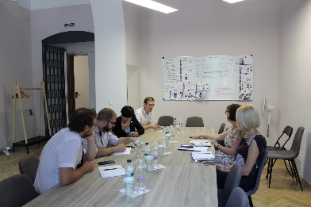
2019-08-22 | Вчимося бізнесу | 23 | Тема "Ефективні комунікації". Корисний тренінг Vladimir Sobol!
2019-08-23 | Вчимося бізнесу | 24 | Закінчили перший тиждень курсу тренінгів темою юридичних аспектів ведення бізнесу. Тренінг Volodymyr Pitsykevych!
2019-08-27 | Вчимося бізнесу | 26 | Тема "Система оподаткування та звітність". | 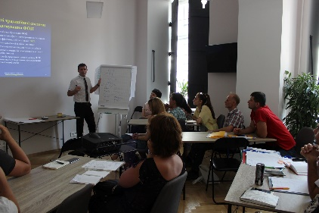
 | Реклама | 20
2019-08-28 | Вчимося бізнесу | 24 | Якщо ти бажаєш дізнатись: • як почати власну справу • який вид економічної діяльності обрати та які з них підлягають ліцензуванню • яку систему оподаткування обрати • консультація з питань створення,внесення змін та припинення юридичної особи (ліквідації, всі типи реорганізації) • порядок подання документів дозвільного характеру • навчання для підприємців | 
2019-08-29 | Вчимося бізнесу | 24
2019-08-30 | Вчимося бізнесу | 21
2019-09-02 | Суспільний моніторинг | 3
2019-09-03 | Реклама | 20
2019-09-04 | Марія Іванова | 4
 | Засідання ОІК | 16
2019-09-09 | Вчимося бізнесу | 27 | Cтартував другий курс тренінгів "Вчимося бізнесу" у Центрі Підтримки підприємництва (5-тий за цей рік)! 🖇 27 учасників 🖇 2 тижні 🖇 10 тренінгів 🖇 і багато корисної інформації для започаткування власної справи! Навчання реалізовується в рамках та за кошти "Програми сприяння розвитку підприємництва у м.Львові" | 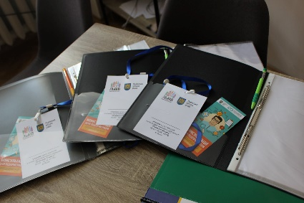
2019-09-10 | Вчимося бізнесу | 25 | Другий день навчання п'ятої групи #ВчимосяБізнесу. #ЦентрПідтримкиПідприємництва #Львів2020 #Львів_2020 #Економіка
2019-09-11 | Вчимося бізнесу | 23 | Тема - Основи маркетингу
 | УКУ Медіакомунікація | 15
2019-09-12 | Вчимося бізнесу | 24
2019-09-13 | Вчимося бізнесу | 26 | Закінчили перший тиждень навчання тренінгом про юридичні аспекти ведення бізнесу. Спікер: Volodymyr Pitsykevych, керуючий партнер Amprolex. | 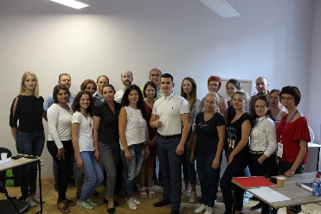
2019-09-16 | Вчимося бізнесу | 24
2019-09-17 | Вчимося бізнесу | 24
2019-09-18 | Вчимося бізнесу | 21
 | Медичний форм | 15
 | Тренінг "Як не стати ошуканим інвестором | 23 | В межах семінару розкриватимуться такі питання: - Забудовник. Хто це і хто ним може бути? - Які документи важливі при будівництві? - Цільове призначення земельної ділянки: зміст та практичний погляд. - Ризики нецільового (неправильного) використання земельної ділянки. - Містобудівні умови та обмеження: «приховані» дефекти. - Рекомендації при укладенні договору щодо придбання нерухомості. | 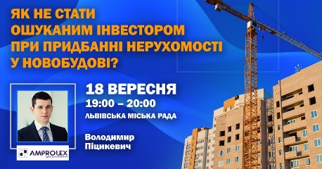
2019-09-19 | Вчимося бізнесу | 19
 | Консультація для АТО | 5
2019-09-20 | Підприємницька гра-тренінг «Кінцевий бенефеціар» | 24 | Гра-тренінг економічного спрямування з набором ігрових інстументів для практики підприємців для розвитку навичок в напрямках: - інвестування та управління фінансами - формування пасивного грошового потоку - оподаткування - ведення спрощення фінансової звітності - реєстрація та управління різними формами бізнесу (ФОП/ТОВ/АТ) - монополізація галузей економіки - кредитно-фінансові відносини | 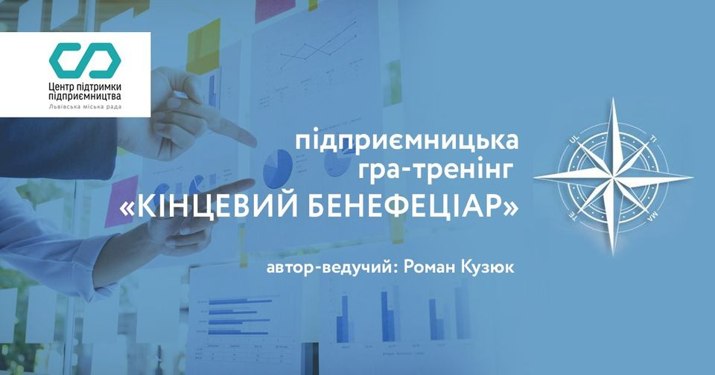
 | Вчимося бізнесу | 20
 | Навігатор дофінансової свободи | 22 | Проект з навчання дітей фінансової грамотності. Реалізовано консультантами Ovb за підтримки НМЦО та Львівської міської ради. Проект Навігатор до фінансової свободи реалізовано за підтримки міської ради м. Львова, департаменту економічного розвитку, відділу ділових індустрій, управління освіти, Навчально-методичного центру освіти м. Львова, Міжнародної спілки незалежних фінансових консультантів Чеської Республіки та України. | 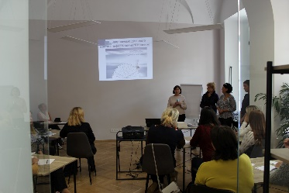
2019-09-23 | Вланий бізнес у золотому віці | 20 | Громадська організація «Золоті Роки» створює майданчики та локації для реалізації потенціалу людей старшого віку. Зараз триває реалізація проекту Центр Поділля-Соціум «Навчання без вікових обмежень» за підтримки DVV International Ukraine.
2019-09-24 | Інвестиції | 10
 | Транспренсі Інтернешенл | 33 | Сектором тендерної політики управління економіки департаменту економічного розвитку спільно із представником ГО «Трансперенсі Інтернешнл Україна» Ilya Bibov організовано семінар практикум щодо розробленого ТІ Україна інструменту «Панель керівних органів» Публічного модуля аналітики ВІ у Центр підтримки підприємництва. За допомогою даного інструменту можна оперативно отримувати інформацію щодо ризиковості та ефективності проведення закупівель підпорядкованими органами/департаментами міської ради. | 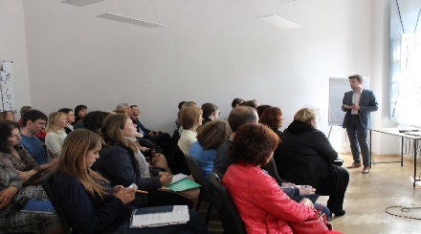
 | Семінар |  | Особливості здійснення державного контролю за додержанням законодавства про працю за новим порядком. Спікер: Андрій Вакула
2019-09-25 | УФК/ПСРП | 29
 | Робоча група |  | Засідання робочої групи по Програмі сприяння розвитку підприємництва на 2020-2022 роки
2019-10-01 | Вчимося бізнесу | 22 | Відкриття власної справи? Легко з курсом тренінгів «Вчимося бізнесу»! Перший день шостої групи розпочато і ми вже з нетерпінням чекаємо генерацію нових ідей наших учасників. Сподіваємось, Ви отримаєте на нашому курсі не лише знання, а й натхнення і знайомства з цікавими людьми, адже наш курс тренінгів - це не лише теорія, а робота у команді, креативність і нетворкінг.
2019-10-02 | Вчимося бізнесу | 21 | Третій день шостої групи курсу тренінгів "Вчимося бізнесу", де учасники мали змогу більше дізнатися про юридичні аспекти ведення бізнесу. Спікер: Volodymyr Pitsykevych, керуючий партнер Amprolex. | 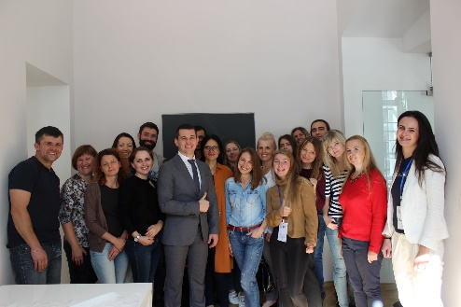
 | ПРОЗОРРО МАРКЕТ | 35 | Що таке ProZorro Market? Це перший державний маркетплейс в Україні, який презентував заступник генерального директора ДП «Прозорро» Андрій Кузьменко (Andriy Kuzmenko). На презентації присутні представники районних адміністрацій, відділів освіти, масштабних комунальних підприємств та провідних виконавчих органів Львівської міської ради. ProZorro Market було створено для того, щоб кардинально покращити допорогові процедури і зробити їх зручнішими. Для цього був обраний інтуїтивно зрозумілий і комфортний для користувачів формат маркетплейса, завдяки якому здійснювати замовлення можна так само легко, як в популярних інтернет-магазинах. | 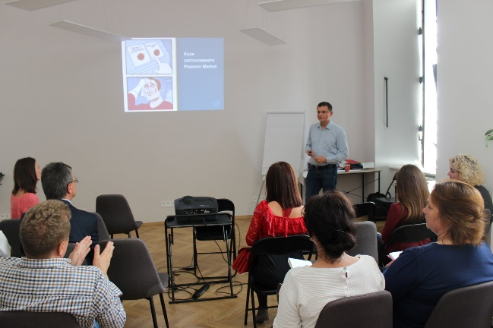
2019-10-03 | Вчимося бізнесу | 21
 | ЗОНТА | 16 | Засідання «за круглим столом» представників державних організацій, громадського сектору та жіночих організацій на тему «Соціальне підприємництво – від ідеї до втілення» на прикладі пекарні «Солодка майстерня». Учасники: ГО "РІЙ", Моє Закарпаття, ZC "Lviv-Zamok", Центр "Жіночі перспективи", Вікторія Довжик, Volodymyr Kvurt, Natalia Stepanova, Marta Yankiv, Marjana Kashchak, Наталія Головата, Вікторія Кузік, Oksana Dopilka, Люба Максимович (Luba Maksymovych) та інші. | 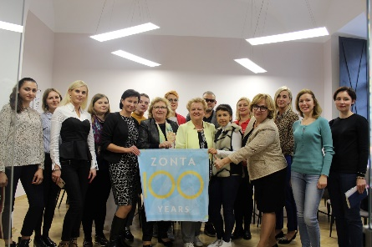
2019-10-04 | Вчимося бізнесу | 15 | Перший тиждень курсу тренінгів "Вчимося бізнесу" для шостої групи завершено. Сподіваємось, що Ви зможете вдосконалити власні ідеї щодо започаткування власної справи і наступного тижня зі свіжими ідеями після вихідних. Попереду ще декілька важливих та цікавих тренінгів. 😉 Тренер: Oksana Ivasiv. | 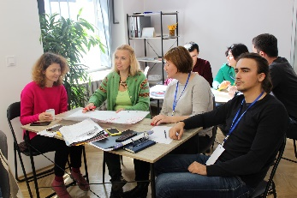
2019-10-07 | Вчимося бізнесу | 20
2019-10-08 | Вчимося бізнесу | 19
 | Нові зміни до ЗУ Про публічні закупівлі | 34 | Готуємось до нової ери публічних закупівель🇺🇦 Перший тренінг для підрозділів Львівської міської ради щодо прийнятих ВРУ змін до ЗУ «Про публічні закупівлі». Сьогодні у нас - виконавчі органи Львівської міської ради.
 | Збори кластеру індустрії моди | 6 | Створення кластеру було передбачено стратегією розвитку міста, як наступний етап після створення кластерів ІТ та культури. Як зазначають самі підприємці, це дозволить їм швидше вийти на іноземні ринки. | 
2019-10-09 | Вчимося бізнесу | 18 | Курс тренінгів "Вчимося бізнесу" для VI групи підбігає до кінця... ✅будували Вежу ✅вчились працювати в команді ✅вибирати і слухати лідера
 | Нові зміни до ЗУ Про публічні закупівлі | 34 | Сектором тендерної політики проведено уже другий тренінг для підрозділів Львівської міської ради щодо прийнятих ВРУ змін до ЗУ «Про публічні закупівлі». #Готуємосьдоновоїерипублічнихзакупівель
2019-10-10 | Вчимося бізнесу | 19 | Випуск VI групи 2019 року курсу тренінгів "Вчимося бізнесу" Чекаємо на реалізацію Ваших ідей: ✅відкриття кафе, садочка, ІТ компанії, фірми утеплення фасадів "Теплі мури", виготовлення домашньої продукції. Послухали успішну історію від Юрій Самець (Yuriy Samets) Тренери: Oksana Ivasiv Volodymyr Pitsykevych Богдан Гавронський | 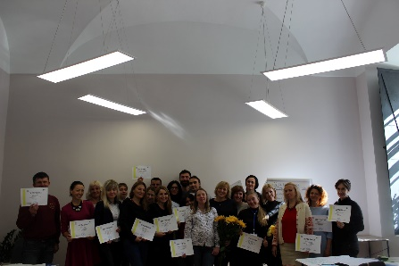
2019-10-11 | Вчимося бізнесу | 21
2019-10-15 | Нові зміни до ЗУ Про публічні закупівлі | 34 | Третій тренінг для закладів охорони здоров`я = DONE Обговорюємо зміни до ЗУ «Про публічні закупівлі». Готуємось до нової ери публічних закупівель
 | Екскурсія для студентів НУ ЛП | 25
2019-10-16 | ПСРП | 19 | Чергове засідання робочої групи щодо розробки проекту Програми сприяння розвитку підприємництва у м. Львові на 2020-2022 роки. Зокрема обговорювали: 📌 основні напрямки реалізації заходів проекту Програми сприяння розвитку підприємництва у м. Львові на 2020-2022 роки; 📌пропозиції, внесені учасниками робочої групи, про включення нових заходів підтримки підприємництва до проекту Програми, зокрема: в сферах інвестиційної підтримки, підприємницького навчання, ділової інфраструктури, кадрового потенціалу, нормативно-правового регулювання тощо. | 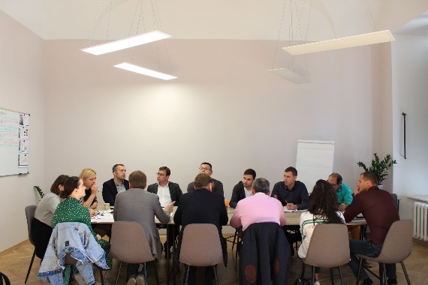
2019-10-17 | Нові зміни до ЗУ Про публічні закупівлі | 68 | Продовжуємо навчальні тренінги щодо змін до ЗУ «Про публічні закупівлі», які, до речі, вчора вже підписав президент | 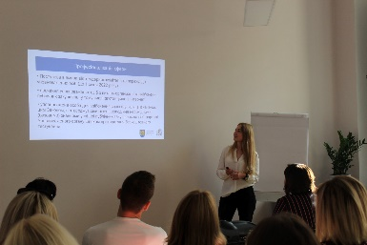
2019-10-18 | Семінар Реморма в ЖКГ | 12 | Семінар для депутатів Ужгородської та Львівської місцевих ради щодо реформи та відносин у сфері ЖКГ. Реформува́ння житло́во-комуна́льного господа́рства — формування нових організаційно-правових форм, зміна економічних відносин, перетворення законодавчої та нормативної бази, технічне переоснащення та модернізація у житлово-комунальному господарстві України з метою підвищення ефективності та надійності його функціонування, забезпечення сталого розвитку для задоволення потреб населення і господарського комплексу в житлово-комунальних послугах відповідно до встановлених нормативів і національних стандартів. | 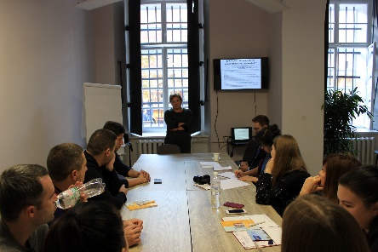
2019-10-22 | Нові зміни до ЗУ Про публічні закупівлі | 34
 | Інститут міста | 10
2019-10-23 | ГО (друзі) Казахстан | 14 | Зустріч із ГО "Друзі" із Казахстану та сектором з питань доброченості та запобігання корупції для перейняття досвіду, ідей та презентації роботи сектору. | 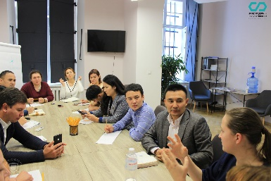
2019-10-24 | Нові зміни до ЗУ Про публічні закупівлі | 34 | Проведено 7 тренінгів щодо змін ЗУ «Про публічні закупівлі», участь у яких взяло близько 240 учасників. Попереду заклади освіти. Учасники: ✅Виконавчі органи Львівської міської ради ✅Районні адміністрації ✅Відділи освіти ✅Заклади культури та соціального захисту ✅Комунальні підприємства | 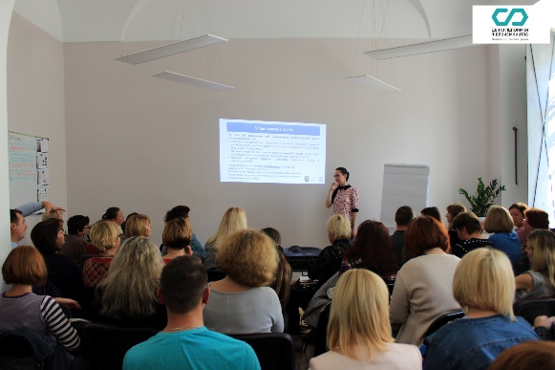
2019-10-25 | Маркетинг в поліграфії | 20 | ‎Кластер видавничої діяльності та поліграфії спільно з управлінням економіки (Ділові Індустрії Львова) організував семінар на тему: "‎Маркетинг та канали комунікації з клієнтами в поліграфії ". 📌Спікерами виступили Natalia Senycia та Taras Bondarenko. 📌Розповідали про дизайн сервіс, маркетингові стратегії, інструменти маркетингу та інші цікаві аспекти для розробки грамотного маркетингу полігафічних підприємств. | 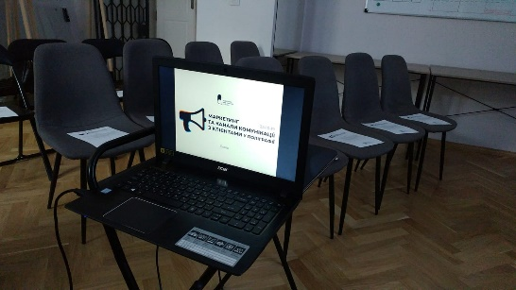
2019-10-28 | Вчимося бізнесу | 21 | Розпочали курс тренінгів «Вчимося бізнесу» для VII групи у 2019 році. 📌 Попереду багато нових знань та роботи у групах для того щоб найкраще сформулювати план реалізації започаткування та розвитку власної справи!
2019-10-29 | Вчимося бізнесу | 14
2019-10-30 | Вчимося бізнесу | 12 | Другий та третій день курсу тренінгів #ВчимосяБізнесу традиційно присвячений основам маркетингу та маркетинговим дослідженням. 😉 Завтра учасники курсу дізнаються про юридичні аспекти ведення бізнесу.
 | Обговорення з гром. Щодо мол. політики | 40 | 📍"Розвиток підприємництва та підприємницької освіти у м. Львів: цілі, проблеми, перспективи", Alexander Kobzarev, директор КУ Інститут міста 📍"Навчання персональній та командній ефективності. Ділові взаємини та етика бізнесу", Lilia Mudryk, керівник ELEKS University, бізнес-коуч. 📍Презентація освітньої ініціативи X-Culture kids. "Вивчення підприємництва у глобальних, віртуальних командах", Oleh Leskiv, аналітик консолідованої інформації КУ Інститут міста 📍"Ідентифікації. Або як створювати мікросвіти: основи маркетингу, реклами та дизайну", Vitalii Kyryliv, дизайнер, співзасновник Hochu rayu. design bureau 📍"Почати - прогоріти - жити далі: про підприємницьку ідею та пошук місця на ринку", Markiyan Yurynets, маркетолог, співзасновник Coworking Factory *️⃣Проект реалізується в межах Стратегії прориву | 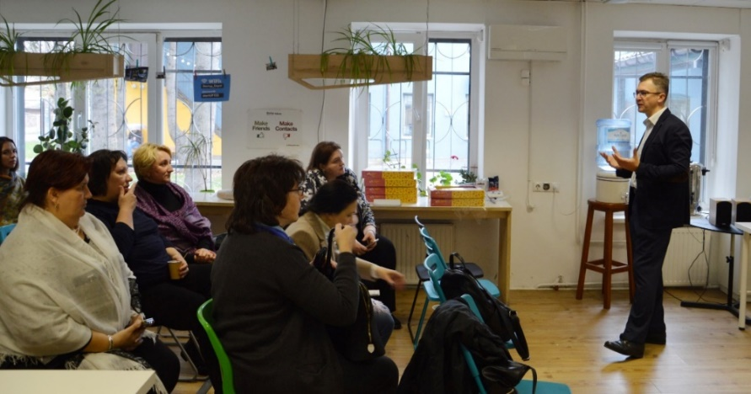
2019-10-31 | Вчимося бізнесу | 15 | Четвертий день сьомої групи курсу тренінгів «Вчимося бізнесу» про юридичні аспекти ведення бізнесу. Спікер: Volodymyr Pitsykevych, керуючий партнер Amprolex.
2019-11-01 | Вчимося бізнесу | 16 | Перший тиждень курсу тренінгів "Вчимося бізнесу" для сьомої групи завершено. Сподіваємось, що Ви зможете вдосконалити власні ідеї щодо започаткування власної справи і наступного тижня зі свіжими ідеями приступити до навчання після вихідних. Попереду ще декілька важливих та цікавих тренінгів. 😉 Тренер: Oksana Ivasiv | 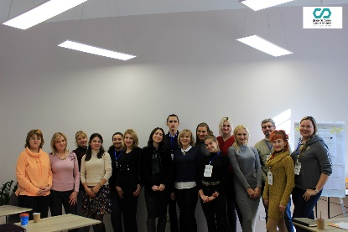
 | Обворення з гром. щодо мар. ваучерів | 8 | 📌Провели громадські обговорення щодо внесення змін до проекту ухвали про надання маркетинговаих ваучерів. 📌Відповідно до нововведень сфера діяльності ухвали поширюється на кластери.
2019-11-04 | Вчимося бізнесу | 18
2019-11-05 | Вчимося бізнесу | 18 | Учасники курсу тренінгів #ВчимосяБізнесу мали змогу більше дізнатися про систему оподаткування та звітність. Спікер: Bohdan Gavronskyy | 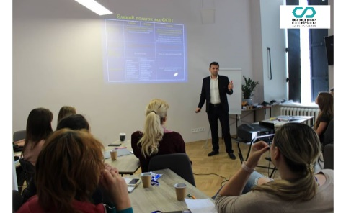
 | Зустріч з кафедрою державних фінансів щодо створення курсу | 4 | Зустріч щодо створення курсів для студентів про підприємництво разом з Вікторія Довжик та Кафедра державних та місцевих фінансів - факультет УФБ ЛНУ ім. Івана Франка. | 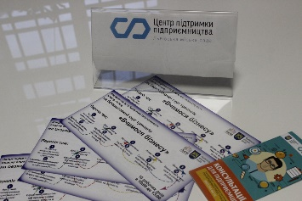
 | Зустріч з представниками з Полтави (обмін досвідом) | 20 | Обмінюючись актуальною інформацією - сприяємо комплексному розвитку галузі в країні ℹ Дякуємо полтавській делегації, що завітала до Львова з навчальним візитом, за змістовну зустріч у стінах Львівська міська рада щодо налагодження муніципальної системи управління відходами ♻ ПОЛТАВСЬКА ПЛАТФОРМА, Нова Полтава та представники інших структур з Полтави та області | 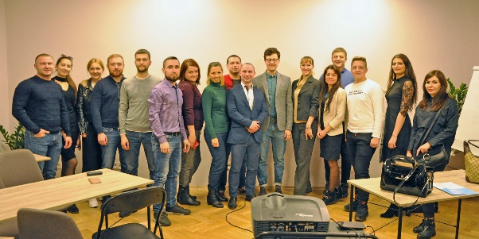
2019-11-06 | Вчимося бізнесу | 13
 | Призначення директора ДЮСШ | 21
2019-11-07 | Вчимося бізнесу | 12
2019-11-08 | Вчимося бізнесу | 13 | Сьома група курсу тренінгів "Вчимося бізнесу" закінчила своє навчання. Сподіваємось, найближчим часом Ви зможете реалізувати ідеї у власну успішну справу у такій сфері, яка цікава саме Вам: екологія, логістика, аутсорсинг, IT чи дизайн.
 | Західноукраїнський кластер індустрії моди | 12 | В рамках проекту «Підтримки кластерних ініціатив у текстильній галузі», що реалізовується за підтримки ЄБРР, West Ukrainian Fashion Industry Cluster ініціює міні-проект, який дає чудову можливість представити свій бренд на ринках Європи та Азії і отримати грошову допомогу для реалізації цього проекту!
2019-11-09 | Вчимося бізнесу | 18
2019-11-12 | Design thinking для управлінців ЛМР | 5 | Design thinking для кращої організації транспортного руху в місті. Сьогодні Центр підтримки підприємництва став майданчиком колаборації дизайн-агенції Hochu rayu. design bureau, Управління транспорту Львівської міської ради, Lviv Hotel Taxi та City Institute/Інститут міста. Мета проекту, що ініційований підприємцем, дизайнером Vitalii Kyryliv - розробка дієвої системи графічних позначень дорожніх порушень, ремонтних робіт та аварій. Ініціатива дозволить безпечніше та зручніше пересуватися вулицями міста всім учасникам дорожнього руху | 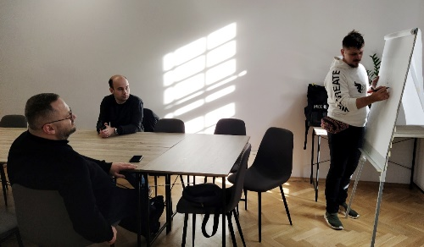
 | Зустріч з ГО "Батьки в дії" | 3 | Ця громадська ініціатива створена для обміну думок і об'єднання зусиль активних батьків, які хочуть покращити умови в місті, пов'язані з народженням і вихованням діток.
 | Зустріч зі студентами | 17 | Провели презентацію для студентів cпеціальності "Менеджмент" факультету туризму Львівського державного університету фізичної культури імені Івана Боберського про діяльність та структуру Львівської міської ради та програму Перший кар'єрний крок.
2019-11-13 | Зустріч орг. комітету до дня 30-річчя Конценції ООН "Про права | 7
 | Інтегрована стратегія поводження з ТПВ у Львові | серія воркшопів | 14 | Воркшоп на тему Інтегрована стратегія поводження з ТПВ у Львові | воркшопи. Більше деталей Ви можете переглянути на сторінці події. Воркшоп спрямований на представників бізнес структур, підприємців. | 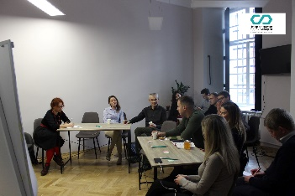
2019-11-14 | Зустріч щодо підведення підсумків воркшопу "Чисте місто" | 3 | Проведено Інтегрована стратегія поводження з ТПВ у Львові | напрацювання, зустріч у рамках серії воркшопів «Інтегрована стратегія поводження з ТПВ у Львові». Організаторами виступили Зелене Місто та ЧИСТЕ МІСТО. Екологічна ініціатива. Захід відбувася у рамках реалізації Програми проведення інформаційно-просвітницьких заходів щодо мінімізації та раціонального поводження з відходами, розвитку екологічної просвіти та культури серед населення м. Львова на 2019 рік.
 | Засідання комісії по відшкодуванню відсотків по кредиту | 14 | Засідання комісії з реалізації фінансових механізмів підтримки суб'єктів підприємницької діяльності. Розглядали питання: 📈Відшкодування частини відсотків за кредитами 📈 Відшкодування частини витрат львівським товаровиробникам на участь у виставково-ярмаркових заходах | 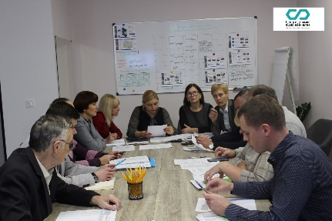
2019-11-18 | Обговорення щодо бюджету розвитку | 14
2019-11-19 | Cash flow | 14 | Бізнес-гра "Грошовий потік" у Центр підтримки підприємництва. Учасники цікаво та пізнавально провели час, стимулючи креативне підприємницьке мислення. 📈Бізнес-гра вчить тому, як мислять люди, які володіють 90% всіх багатств у світі.
2019-11-20 | Круглий стіл по ініціативі "Львів - молодіжна столиця Європи"
2019-11-21 | Електронна демократія | 21 | Зустріч із делегацією з країн Східного партнерства Грузії, Вірменії, Арзейбаржану. Ділилися досвідом щодо електронної демократії: бюджетування, громадський бюджет, електронні вибори, електронні послуги, а також розповідали про роботу Гарячої лінії міста Львова. | 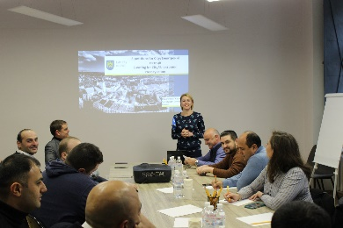
2019-11-22 | Конкурс на надання пропозицій щодо організації Різдвяного | 8
2019-11-25 | Вчимося бізнесу | 20
 | Воркшоп "Чисте місто" | 15 | У межах серії воркшопів цільовим групам запропонують напрацювати пропозиції до стратегії поводження з відходами та до інформаційно-просвітницької кампанії стосовно неутворення, мінімізації та раціонального поводження з відходами
2019-11-26 | Вчимося бізнесу | 23
 | Екскурсія для студентів ФУФБ | 26
2019-11-27 | Вчимося бізнесу | 19 | Курс тренінгів "Вчимося бізнесу" продовжується. У перші три дні учасники мали змогу опанувати та дізнатися більше про логістику підприємницької діяльності, аналіз ринку, маркетингові дослідження та маркетинг. Попереду основи юридичні аспекти підприємницької діяльності. | 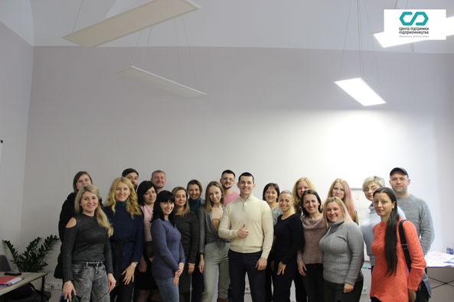
2019-11-28 | Вчимося бізнесу | 19 | Четвертий день восьмої групи курсу тренінгів «Вчимося бізнесу» про юридичні аспекти ведення бізнесу. Спікер: Volodymyr Pitsykevych, керуючий партнер Amprolex.
 | Навчання по Кодексу доброчесності | 18 | 🖇Тренінг по запобіганню, виявленню та врегулюванню конфлікту інтересів. 🖇Проводить Центр "Ейдос" (Гюнель Бабакішієва) та Сектор з питань доброчесності та запобігання корупції Департаменту
 | Засідання робочої групи ПСРП | 18
2019-12-02 | Вчимося бізнесу | 19 | 📈Розпочали тиждень з продовження курсу тренінгів "Вчимося бізнесу". 📈Сьогодні - організаційно-управління структура, персонал та управління ризиками. | 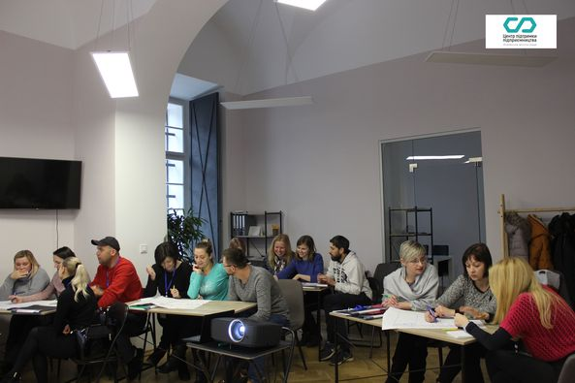
2019-12-03 | Вчимося бізнесу | 19 | Курс тренінгів "Вчимося бізнесу". Сьогодні учасники проходили витрати: 📈стартові витрати для запуску бізнесу 📈постійні та змінні витрати 📈точка беззбитковості
2019-12-04 | Вчимося бізнесу | 19
 | Ольга Сич | 3
 | Нарада з питань Мобілізаційних заходів | 33 | Мобілізаційна підготовка та мобілізація є складовими частинами комплексу заходів, які здійснюються з метою забезпечення оборони держави, за винятком цільової мобілізації.
2019-12-05 | Вчимося бізнесу | 19 | 📒Навчання "Вчимося бізнесу" практично закінчилося. 📒Сьогодні - про податкову систему та особливості оподаткування. 📒Завтра учасники матимуть змогу попрацювати ще над проектами у Центрі підтримки підприємництва. 📒Тренер: Bohdan Gavronskyy | 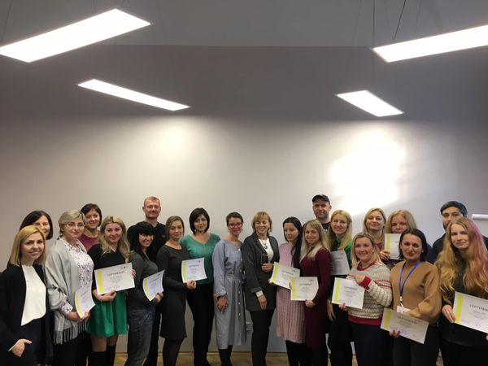
2019-12-06 | Зустріч учасників Вчимося бізнесу | 6
2019-12-09 | Вчимося бізнесу | 20 | Остання група в цьому році отримала сертифікати про проходження курсу тренінгів "Вчимося бізнесу", презентувала свої бізнес-ідеї та мала змогу послухати та надихнутись створенням та діяльністю Пташеня. Дитячий простір від Solja Boikovych.
2019-12-10 | Соціальне підприємництво | 21 | Створення та функціонування підприємств для забезпечення потреб соціально-вразливих категорій населення
 | Мережа креативних просторів, робоча зустріч | 7 | Зустрічі щодо реалізації проекту прориву «Мережа креативних просторів», який втілюється у рамках роботи Ради конкурентоспроможності з розвитку стартап-екосистеми міста. На зустрічі Tetiana Prykhodko та Oleh Leskiv презентували результати проведеного City Institute/Інститут міста опитування представників креативних просторів щодо актуальних проблем розвитку їх організацій. Понад два десятки креативних просторів від IT коворкінгів до мистецьких студій засвідчили свою готовність взяти участь в напрацюванні єдиної політики та спільній реалізації проектів і програм. | 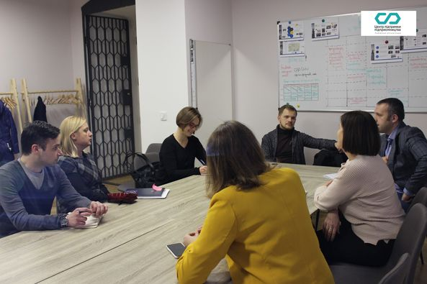
 | Зустріч з тренерським складом | 15
 | Кластер видавничої діяльності та поліграфії | 14 | Засідання Кластер видавничої діяльності та поліграфії / Publishing&Printing Cluster Обговорювали плани на 2020 рік та подальші кроки щодо розвитку кластеру. Засновниками Кластеру видавничої діяльності та поліграфії стали ТзОВ «Видавництво Старого Лева», ТзОВ «Видавництво «Свічадо», ТзОВ «Видавничий дім «Молода Галичина», ПП «Диз–Арт», ТзОВ «Кольоровий світ», ТзОВ «Лавіс», ТзОВ «МАТАІ-Україна» та ТзОВ «Рекламно-видавнича фірма «Поліграф-сервіс» | 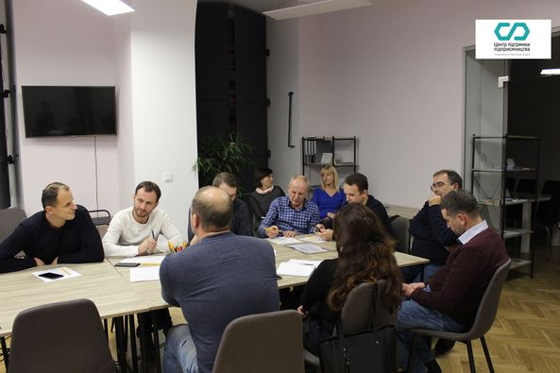
2019-12-12 | Засідання Наглядової ради ГС "Кластер видавничої діяльності та поліграфії" | 12 | Звіт за 2019 рік та пропозиції на 2020 рік. Зміна керівництва Кластеру (вибори Голови Наглядової ради). Формат подальшої діяльності, положення про членські внески.
2019-12-13 | Соціальне підприємництво | 20 | Соціальні підприємства "WoodLuck" Соціальна майстерня Львів, вулиця Промислова 50/52 +38 096 6353223 | 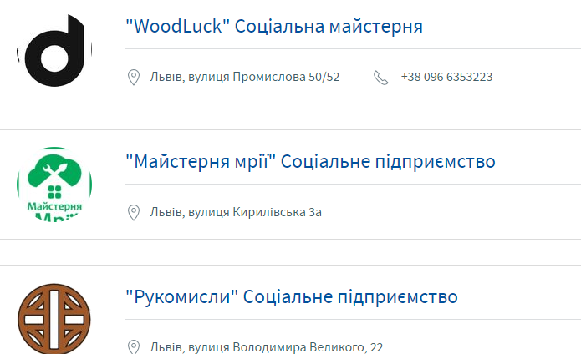
2019-12-14 | Pixlab (Соціальне підприємництво) | 10
 | Стратегічна сесія управління ІТ | 18
2019-12-17 | Соціальне підприємництво | 20 | "Майстерня мрії" Соціальне підприємство Львів, вулиця Кирилівська 3а
 | Зустріч з тренерським складом | 11
2019-12-18 | Зустріч з тренерським складом | 13
2019-12-19 | Зустріч з тренерським складом | 13
2019-12-20 | Соціальне підприємництво | 24 | "Рукомисли" Соціальне підприємство Львів, вулиця Володимира Великого, 22
 | Зустріч | 4
 | Положення процедури перевірки кошт. Док | 7
2019-12-24 | Зустріч з тренерським складом | 13
2019-12-26 | Прийом мешканців начальником управлінняя молоді та спорту | 7
 | Робочі зустрічі | 2
2019-12-27 | Робочі зустрічі | 3

2020
Зведена інформація 2020
Ринкові консультації з метою дослідження кон'юнктури ринку: співпраця з бізнесом, підтримка кластерів, розвиток соціального підприємництва тощо
Навчальні семінари щодо здійснення публічних закупівель/ щодо ведення бухгалтерського обліку/ щодо податкової звітності та іншої підприємницької діяльності/ тренінги "Вчимося бізнесу"

Дата | Назва заходу | Кількість учасників | Мета / Питання/ Додаткова інформація | Фотозвіт
2020-01-10 | Робоча зустріч Кластеру видавничої діяльності та поліграфії | 2 | Громадську спілку «Кластер видавничої діяльності та поліграфії» офіційно зареєстровано 15 вересня 2016 р. Його засновниками є 8 компаній, що спеціалізуються на випуску періодичних видань, виготовленні упаковки та етикетки, рекламної та сувенірної продукції, а також лідери видавничої справи у регіоні.
2020-01-13 | Робоча зустріч Кластеру видавничої діяльності та поліграфії | 2 | Промоція Львова як європейського центру книговидання та друкування через розвиток компаній видавничої галузі та поліграфії у місті та Львівській області Налагодження співпраці між компаніями галузі для створення нових, стійких бізнес-можливостей та підвищення конкурентоспроможності
2020-01-14 | Робоча зустріч з Оксаною Івасів | 3
 | Зустріч з керівничкою Ihub | 4
 | Зустріч з депутатами Луцької міської ради | 6
2020-01-15 | Зустріч з МФК | 16
 | IFC - International Finance Corporation |  | В рамках візиту IFC - International Finance Corporation до Львова проведено зустріч з обговоренням звіту місії з вивчення гендерних питань та питань гендерного насильства, а також соціально-екологічної оцінки проекту. | 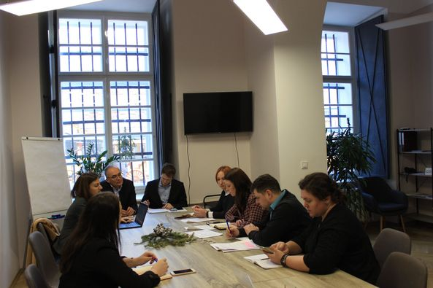
2020-01-16 | Екскурсія для студентів коледжу індустрії моди | 10
 | Зйомка інтерв’ю з підприємцями | 4 | Кластер видавничої діяльності та поліграфії / Publishing&Printing Cluster, Галина Кучманич и Yaroslav Boychuk | 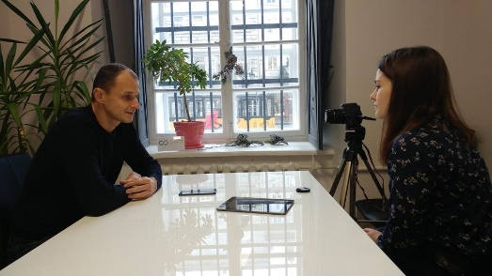
 | Зустріч з директорами ДЮСШ | 12
 | Зустріч з Інститутом міста | 3 | Інститут міста – аналітичний центр, який був створений Львівською міською радою 21 травня 2009 року.
2020-01-20 | Соціальне підприємництво | 20 | Зустріч з представниками соціальних підприємств, в рамках якої відбулося обговорення питаннь щодо спільної співпраці, основних проблем для соціальних підприємств, розгляду та підготовки проектів міжнародно-технічної допомоги, а також напрацювання плану заходів на 2020 рік. | 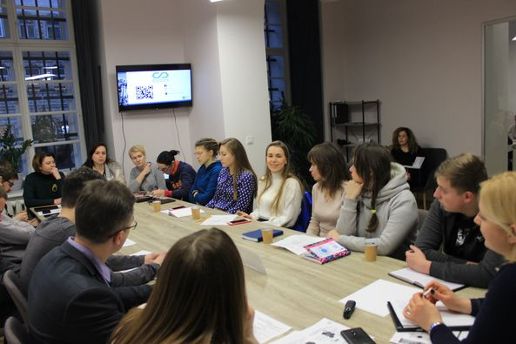
2020-01-21 | Зйомка інтерв’ю з підприємцями | 3
 | Конфіндустрія Україна | 7 | Зустріч з заступником президента асоціації італійських підприємців в Україні «Конфіндустрія Україна». 📈«Конфіндустрія» - це асоціація підприємців в Італії, яка об'єднує близько 150 тис. підприємств, на яких працює 2 млн. працівників. 📈«Конфіндустрія Україна» створена у 2018 році. 📈Асоціація представляє інтереси італійських підприємців, які планують провадити бізнес та вкладати інвестиції в Україні. | 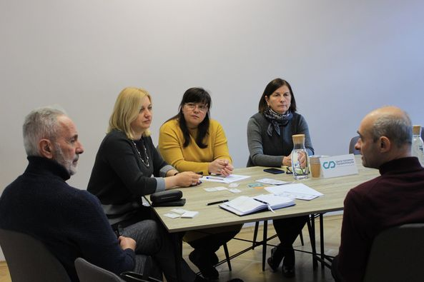
2020-01-23 | РЗ Мережа креативних просторів | 5
2020-01-24 | Робоча зустріч Кластеру видавничої діяльності та поліграфії | 2 | Розвиток інноваційної діяльності за участю представників інших галузей для реалізації досліджень, наукових та бізнес-проектів Зовнішні інвестиції у галузь в регіоні
 | Зустріч щодо підписання Хартії | 7
2020-01-28 | Зустріч з Лідією Лукович | 4
2020-01-29 | Робоча зустріч Київстар | 9 | «Київстáр» — українська телекомунікаційна компанія, що надає послуги зв'язку та передачі даних на основі мобільних і фіксованих технологій, у тому числі 3G та 4G в Україні.
2020-01-30 | Соціальне підприємництво | 5 | Рекламні ролики для Соціальних підприємств з Твоє Місто | 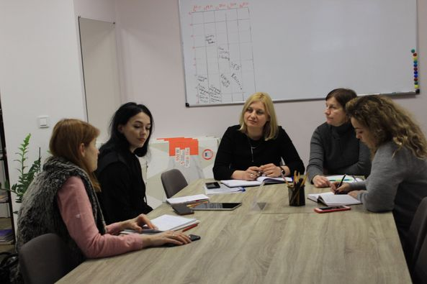
2020-01-31 | Робоча зустріч кластеру | 2
 | Нарада бухгалтерів ДЮСШ | 16
2020-02-03 | Вчимося бізнесу |  | 📈Розпочали навчання для першої у цьому році групи курсу тренінгів "Вчимося бізнесу". 📈Бажаємо успіхів, натхнення для створення чи вдосконалення свого бізнесу. 📈Попереду Вас чекає два тижні тренінгів, які охоплять основні напрямки, які дозволять Вам розпочати власну справу. | 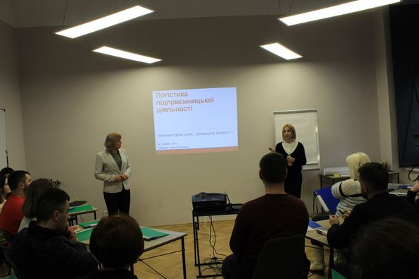
2020-02-04 | Курс тренінгів «Вчимося бізнесу | 20
 | Семінар з питань праці (КВДП) | 17
 | Кластер видавничої діяльності та поліграфії | 18 | Спільно з Кластер видавничої діяльності та поліграфії / Publishing&Printing Cluster організували тренінг : "Дотримання законодавства з питань праці" та дізнались про: 🔹Новий порядок здійснення державного контролю за додержанням законодавства про працю. 🔸Порушення законодавства про працю та фінансові санкції за них. 🔹Підстави для притягнення до відповідальності за порушення законодавства про працю. 🔸Порядок стягнення штрафів, про що слід знати, щоб не платити більше? | 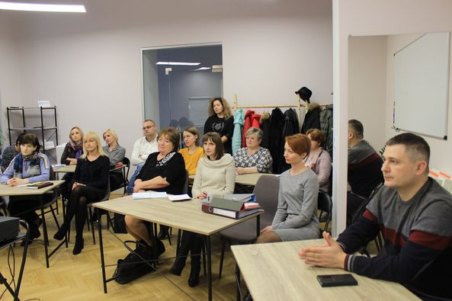
 | ГС «Ензим» | 3 | Консультативні питання
2020-02-05 | Курс тренінгів «Вчимося бізнесу | 17
 | Комісія з застосування коригуючого коефіцієнту | 8
2020-02-06 | Вчимося бізнесу | 17 | Четвертий день першої групи у 2020 році курсу тренінгів «Вчимося бізнесу» про юридичні аспекти ведення бізнесу. Спікер: Volodymyr Pitsykevych, керуючий партнер Amprolex.
 | Соціальне підприємство "Рукомисли" | 12 | Спільно з Соціальне підприємство "Рукомисли" провели майстер-клас з малювання на батіку для арт-терапевтів Львівська обласна клінічна психіатрична лікарня 🔜Наступний МК буде для пацієнтів лікарні Під арт-терапією зазвичай мається на увазі терапія образотворчим мистецтвом з метою аналізу та позитивного впливу на психоемоційний стан людини | 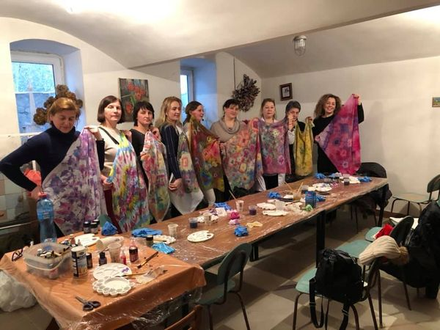
 | Тренінг для стажерів ПКК | 30 | Тренінг для стажерів Львівської міської ради в рамках програми стажування «Перший кар’єрний крок»
2020-02-07 | Курс тренінгів «Вчимося бізнесу | 18
 | Тренінг "Доступні кредити 5-7-9%" | 27 | З 1 лютого 2020 року стартувала урядова програма "Доступні кредити 5-7-9%" Спеціаліст Укргазбанку розкаже як скористатись доступними кредитами! Тренінг "Доступні кредити 5-7-9%" від представників Укргазбанк 📍Ознайомились з успішними кейсами по Програмі 📍Основними причиними, по яких клієнти не підпадають під Програму | 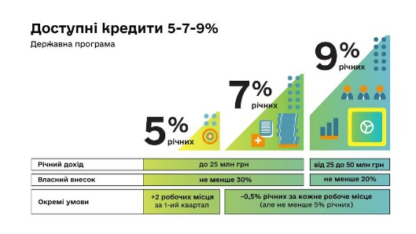
 | Львівський будівельно-реставраційний кластер | 7 | Зустріч Львівського будівельно-реставраційного кластеру ➡️Говоримо про координацію роботи кластеру ➡️Можливості участі кластеру в прийняті рішень по реставрації пам‘яток ➡️Напрацювання заходів по первинному, превентивному обслуговуванні пам’яток ➡️Дотримання прозорості та неупередженості у проведенні тендерів ➡️Можливість фінансування на створення повноцінного лабораторії для реставрації | 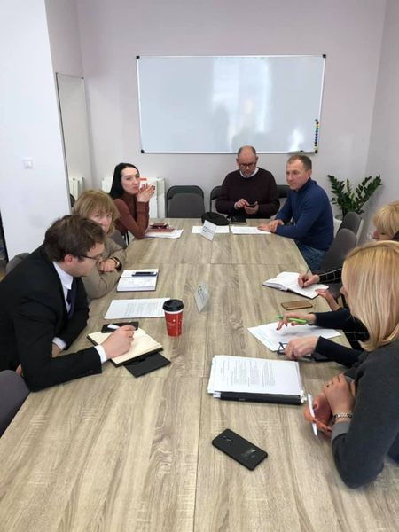
 | ГС «ВЕЕМ» | 3 | Консультативні питання
2020-02-10 | Вчимося бізнесу | 19 | 📈Розпочали тиждень з продовження курсу тренінгів "Вчимося бізнесу". 📈Сьогодні - організаційно-управлінська структура, персонал та управління ризиками. | 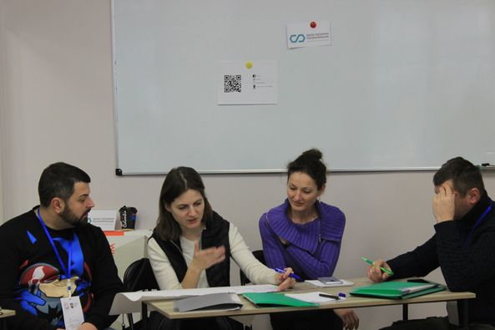
 | Робоча зустріч | 2
 | Зустріч щодо благоустрою | 5 | Зустріч щодо організації благоустрою, організована департаментом адміністративних послуг
 | Зустріч по НАССР | 4 | Зустріч щодо організації семінару по впровадженні системи НАССР для ресторанного бізнесу
2020-02-11 | Вчимося бізнесу | 15 | 📒Навчання "Вчимося бізнесу" продовжується! 📒Сьогодні - про податкову систему та особливості оподаткування. 📒Тренер: Bohdan Gavronskyy | 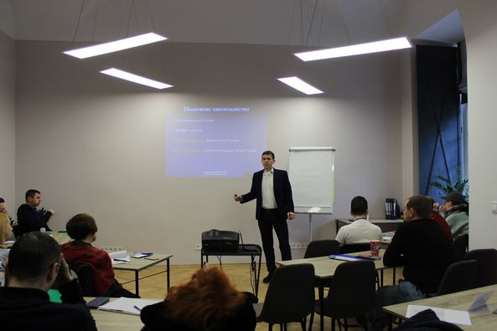
 | Зустріч спортивного середовища з начальником управління спорту | 12 | Зустріч спортивного середовища з начальником управління спорту
2020-02-12 | Вчимося бізнесу | 18 | 📎Сьогоднішній тренінг в рамках "Вчимося бізнесу" надзвичайно важливий. 📎Учасники мають змогу дізнатися більше про фінансове планування, а саме про розрахунок стартового капіталу, постійних, змінних витрат та інші необхідні фінансові аспекти для створення власної справи. | 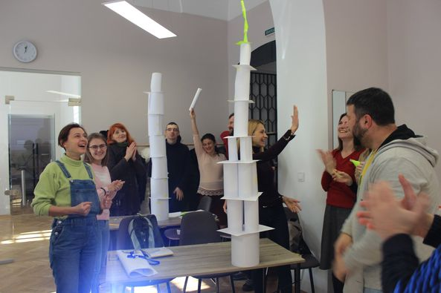
 | Навчання по електронному документообігу | 10 | Навчання для працівників ЛМР по електронному документообігу
 | Зустріч з О.Березюк | 3
2020-02-13 | Курс тренінгів «Вчимося бізнесу | 18
 | Тренінг для стажерів ПКК | 30 | Тренінг для стажерів Львівської міської ради в рамках програми стажування «Перший кар’єрний крок»
2020-02-14 | Вчимося бізнесу | 19 | Перший курс тренінгів "Вчимося бізнесу" успішно завершений! Учасники презентували власні напрацювання та послухали успішну історію від Лідії Лукович, власниці Кондитерська - Ресторан "Фраєрка". | 
 | Соціальна підтримка | 15 | Спільно з Соціальне підприємство "Рукомисли" провели майстер-клас з малювання на батіку для пацієнтів Львівська обласна клінічна психіатрична лікарня Розмалювали 12 хустин
2020-02-18 | Зйомка інтерв’ю (ВСЛ) | 3 | Зйомка інтерв’ю кластером видавничої діяльності та поліграфії
 | Мотиваційна зустріч (ПКК/Вікторія Довжик) | 27 | Мотиваційна зустріч з Вікторією Довжик для стажерів Львівської міської ради в рамках програми стажування «Перший кар’єрний крок» щодо підприємницької культури у місті Львові
 | Бізнес-ланч для кластеру ВДП | 8 | Бізнес-ланч кластеру видавничої діяльності та поліграфії
2020-02-19 | Навчання по електронному документообігу | 6 | Навчання для працівників ЛМР по електронному документообігу
2020-02-20 | Робоча зустріч КВДП | 2 | Робоча зустріч щодо діяльності кластеру видавничої діяльності та поліграфії
 | Соціальна Майстерня WoodLuck | 5 | Сьогодні познайомились з виробництвом Соціальна Майстерня WoodLuck. Місія – створювати зручні, атмосферні меблі, які відповідають індивідуальному стилю, залучаючи до роботи людей із вразливих груп населення. Цінності: Творимо разом: у нас злагоджена команда, яка працює разом із клієнтом, тому кожен відчуває свій внесок у кінцевий продукт. Беремо відповідальність: відповідальність перед собою, клієнтом та суспільством. Допомагаємо спільно: ми віддаємо частину своїх ресурсів (прибуток, час, продукцію) на розвиток спільноти. Віримо в людей: віримо в творчий потенціал та силу духу кожної людини. | 
2020-02-21 | Зустріч. Мережа креативних просторів | 2
2020-02-24 | Розробка, впровадження і підтримка системи безпечності продукції HACCP для ресторанного господарства | 44 | Тренінг "Розробка, впровадження і підтримка системи безпечності продукції HACCP для ресторанного господарства" провів провідний аудитор, член Громадської спілки Асоціація з інтеграції HACCP - Іван Гілецький та головні спеціалісти відділу державного нагляду за дотриманням санітарного законодавства Львівського міського управління - Зоряна Cтоцько та Аліна Яндульська Під час навчання дізнались: 📎Що таке HACCP: стандарти, етапи впровадження, переваги використання 📎Актуальне законодавство України про харчову безпеку; | 
 | Майстерня Мрїї | 9 | Майстерня Мрїї — підприємство з виготовлення трав'яних чаїв, а також центр денного перебування для молоді з ментальними порушеннями. Громадська організація «Майстерня Мрії» - спільнота, яка об'єднує молодь з ментальними порушеннями і всіх, хто любить мріяти! Майстерня існує для соціалізації молодих людей з розумовою інвалідністю, навчання їх побутовим навичкам та арт-терапії, а також просвітництва соціуму в сфері інклюзії. | 
 | Транспренсі Інтернешенл | 42 | Співпраця з Transparency International Ukraine 🇺🇦 Ділимось досвідом та напрацюваннями у сфері публічних закупівель - вчимося проводити моніторинг здійснених закупівель❗️ Дякуємо Іллі Бібову за проведення насиченого семінару. | 
2020-02-26 | Навчання для юридичного департаменту | 28
 | Навчання по електронному документообігу | 5
2020-02-27 | Нарада щодо фонтану перед Оперним театром | 12 | У Львові на площі перед Оперним театром тривають роботи з облаштування нового «сухого» фонтану. Натомість проект облаштування нового фонтану виконаний на замовлення управління архітектури та урбаністики ЛМР, а профінансує роботи благодійний фонд «Сокар Благо»
2020-02-28 | Щодо створення Кластеру крафтової кераміки | 9 | Теми для обговорення: 🔵концепція, місія та візія кластеру крафтової кераміки 🔵основні завдання кластеру 🔵заходи та напрямки діяльності 🔵переваги створення кластеру крафтової кераміки 🔵актуальність виробництва кераміки в Україні 🔵розвиток та популяризація галузі | 
2020-03-02 | Вебінар "Гранти для підприємців: Як бізнесу залучати кошти?" | 97 | В інтернеті існує багато інформації про гранти та проєкти для бізнесу. Експерти і заголовки вебресурсів говорять про велику кількість можливостей, які не використовують наші підприємці. На вебінарі Ви оціните реальну ситуацію щодо грантових проектів та дізнаєтесь про можливості для Вашого бізнесу. Участь у вебінарі заощадить Ваші гроші та час, а також розуміння, чи потрібно Вам залучати гранти.
 | Вчимося бізнесу |  | Починаємо перший весняний понеділок дуже продуктивно. 😉 🔸Друга група "Вчимося бізнесу" в цьому році пройшла перший тренінг з логістики започаткування підприємницької діяльності. Попереду кожного учасника чекає два тижні активної роботи над своєю ідеєю.
 | Енергоменеджмент в промисловості | 13 | Семінар-тренінг «Енергоменеджмент в промисловості» Обговорили: ☑️Скорочення енергоспоживання на виробництві: досвід львівських підприємств ☑️Енергоменеджмент та енергоефективність в промисловому секторі ☑️Впровадження енергоефективних технологій ☑️Оптимізація витрат на закупку енергоносіїв ☑️Встановлення дахових СЕС на промислових підприємствах | 
2020-03-03 | Курс тренінгів «Вчимося бізнесу | 17
2020-03-04 | Зустріс Кластеру крафтової кераміки | 10 | Зустріс Кластеру крафтової кераміки
 | Навчання по електронному документуобігу | 6
 | Курс тренінгів «Вчимося бізнесу | 17
2020-03-05 | Студентству про податки | 20 | Презентація для студентів Львівський коледж індустрії моди КНУТД з питань місцевих податків та зборів. Студенти мали змогу отримати актуальну інформацію щодо оподаткування: 📎 які є місцеві податки та збори 📎 оподаткування житлової та нежитлової нерухомості 📎 транспортний податок 📎 єдиний податок 📎 збір за місця для паркування транспортних засобів 📎 туристичний збір 📎 оренда плата за землю 📎 акцизний податок 📎 про надходження місцевих податків до бюджету міста Львова у 2019 році 📎 структура доходів загального фонду міського бюджету на 2020 рік | 
 | Курс тренінгів «Вчимося бізнесу | 14
 | Зустріч з представниками креативних просторвів | 8
2020-03-06 | Майстер-клас від Соціальне підприємство "Рукомисли" | 10 | Майстер-клас від Соціальне підприємство "Рукомисли" Малювали, творили, надихались та створювали гарний настрій 🥰 Дякуємо всім за гарну атмосферу у нашому Центр підтримки підприємництва
 | Курс тренінгів «Вчимося бізнесу | 13
2020-03-10 | Вчимося бізнесу | 15 | 📒Навчання "Вчимося бізнесу" продовжується! 📒Сьогодні - про податкову систему та особливості оподаткування. 📒Тренер: Bohdan Gavronskyy | 
 | Культура сервісних служб ЛМР | 10
2020-03-11 | Навчання по верховенству права | 20
 | Вчимося бізнесу | 13
2020-03-12 | Засідання Загальних зборів ГС "Кластер видавничої діяльності та поліграфії" | 11
 | Навчання щодо уповноважених осіб | 15
 | Вчимося бізнесу | 16
2020-03-13 | Вчимося бізнесу | 17 | 🔸Закінчили березневу групу курсів тренінгів "Вчимося бізнесу". 🔸Нехай учасників не було так багато, але тим не менше робота над проектами була продуктивною.
 | Навчання щодо уповноважених осіб | 15

Введення карантинних заходів. Усі зустрічі переходять в режим онлайн
2020-04-02 | Вікторія Довжик “Детально про програму підтримки малого та середнього бізнесу. Гаряча лінія для підприємців” | 876 | Перший вебінар з серії “Бізнес в умовах СOVID-19”. Вікторія Довжик розповість про: ✔️пільги для підприємців на період карантину, встановлені обмеження та зміни в умовах роботи ✔️механізм відшкодування відсотків за кредитами, залученими на купівлю обладнання ✔️гаряча лінія для підприємців | 
 | Валентина Бартошик “Послуги від міста онлайн”. | 1200 | Ще один вебінар в рамках підтримки малого та середнього бізнесу ✔️роботу державних структур в період карантину; послуги, які можна замовити онлайн; ✔️порядок дій, коли терміново потрібно оформити зміни для юридичної особи; ✔️якісну підготовку документів для відправки поштою або кур’єром; ✔️порядок дій, коли документи вже подані, але потрібно доопрацювати інформацію: ✔️зміну виду діяльності. | 
2020-04-03 | ОЛЕГ РІСНИЙ ( Oleh Risny ) “Особливості обслуговування Центру зайнятості під час карантину” | 1100 | Олег Рісний - директор Львівського міського центру зайнятості. ✔️особливості реєстрації та обслуговування безробітних під час карантину; ✔️допомогу по частковому безробіттю для працівників (у разі втрати частини заробітної плати внаслідок вимушеного скорочення робочого часу); добір персоналу, рекрутинг; ✔️активні програми (ваучери, професійне навчання, започаткування бізнесу, тимчасові роботи, компенсація ЄСВ для роботодавців). | 
 | Гелена Пайонкевич “Юридичні аспекти діяльності міської ради в умовах карантину”. | 657 | ✔️Розповідатиме про юридичні аспекти діяльності міської ради в умовах карантину Гелена Пайонкевич - директор юридичного департаменту. | 
2020-04-06 | БОГДАН ГАВРОНСЬКИЙ ( Bohdan Gavronskyy ) “Податки в умовах карантину. Що робити? Ключові питання”. | 461 | ✔️податкові пільги в період карантину; ✔️сплату податків та зборів на період карантину; ✔️відповідальність за несплату (несвоєчасну сплату) податків та зборів; ✔️оптимізацію податкових платежів відповідно до законодавства; ✔️гарячу лінія для питань; | 
 | НАТАЛЯ АНОХІНА “Правовий захист бізнесу в умовах кризи” | 658 | Анохіна Наталя - адвокат, старший юрист Адвокатського об’єднання Арцінгер, Голова Правничого комітету Західноукраїнського офісу Європейської бізнес Асоціації. ☑️відповідальність громадян та посадових осіб за порушення санітарних норм; ☑️законодавчі заходи з підтримки бізнесу; трудові питання; ☑️рекомендації для бізнесу. | 
2020-04-07 | Валерій Пекар “Виживання бізнесу в умовах кризи” | 573 | Наш наступний спікер - президент виставкової компанії “Євроіндекс”. Валерій Пекар на вебінарі 7 квітня о 14:00 розповість про: ✔️ключові дії власника / керівника в умовах кризи; ✔️три горизонти: зараз, на дні, на виході з кризи. | 
 | Володимир Коруд ( Volodymyr Korud ) “Засвідчення форс-мажорних обставин” | 458 | 7 квітня о 16:00 спілкуватимемось з віце-президентом Львівської торгово-промислової палати Володимиром Корудом. Пан Володимир підготував презентацію про: ✔️що таке форс-мажор і з чим його їдять; ✔️чи є карантин форс-мажором за законом; ✔️сертифікат про форс-мажорні обставини (для суб’єктів малого підприємництва); ✔️чи є «універсальні довідки» про форс-мажор; ✔️деякі типові випадки і алгоритм дій (оренда приміщень для ведення бізнесу, поставка, послуги, зарплати, проблеми); ✔️загальні рекомендації. | 
2020-04-08 | ВАРДКЕС Арзуманян “Складні питання: що робити бізнесу в умовах карантину” | 993 | Пан Вардкес розповідатиме про: ✔️кризу як можливість глибокого аналізу: наскільки правильна ваша бізнес модель; ✔️справжню кризу, яка почнеться, коли кухарі стануть будівельниками; ✔️конференц туризм. | 
 | Нік Воронін - арт-директор Voronin Design Studio. «Робота в кризовий період» | 408 | Вебінар спрямований на підприємців малого та середнього бізнесу, людей які втратили можливість заробляти достойні гроші та всіх, хто шукає як використати карантинний період з максимальною ефективністю. Спеціаліст з дизайну буде говорити про: ✔️стадії прийняття та як їх пройти; ✔️ситуацію в студії: як організовувались та що почали робити; ✔️особисту мотивація; ✔️коронавірус як час для змін та нового старту; ✔️період, коли карантин закінчиться; ✔️період можливостей та змін: підготовка особиста та компанії; ✔️час нових продуктів; | 
2020-04-09 | Уляна Крамар «Зміни ProZorro: нові можливості для бізнесу» | 645 | Зміни ProZorro, нові можливості для бізнесу. А саме вона розповість про: ✔️розширення ринку – закупівлі від 50 тис.; ✔️додаткові 24 год. для перемоги; ✔️зміни в оскарженні до АМКУ; ✔️електронні каталоги – як ще одна новація. | 
 | Сергій Кіраль “Львівська міська рада та бізнес. Співпраця та взаємодопомога в умовах карантину” | 987 | Сьогодні в другій половині дня говоритимемо з заступником міського голови - бізнес-омбудсменом ЛМР Сергієм Кіралем. Пан Сергій розповість, яка співпраця та взаємодопомога в умовах карантину між Львівською міською радою та бізнесом. | 
2020-04-10 | Софія Ляміна «Що таке цільова аудиторія? Як визначити ЦА для свого бізнесу і знайти в Інстаграм?» | 170 | Завтра матимемо пряму трансляцію з SMM - менеджером Софією Ляміною. ➡️Пані Софія вже більше 5 років працює з сторінками Instagram топових весільних фотографів, студій, відомими українськими брендами. Вона знає все про те, як знайти свого замовника в соціальних мережах. | 
 | Лідія Лукович (Lidia Lukovych) «Ведення ресторанного бізнесу в умовах карантину» | 204 | Кінець тижня завершуємо вебінаром від Лідія Лукович - голови комітету з питань ресторанного бізнесу та харчової промисловості. ➡️Пані Лідія 10 квітня о 16 год. буде розповідати про ведення ресторанного бізнесу в умовах карантину. | 
2020-04-15 | Павло Шеремета «Стратегія та антикризовий менеджмент» | 4300 | 15 квітня о 14:00 у прямому ефері будемо слухати керівного партнера компанії «Прорив.in.ua», засновник Києво-Могилянської бізнес-школи,Почесного Амбасадора Львова Павла Шеремету. Він розповідатиме про стратегію та антикризовий менеджмент. | 
 | Орест Зуб «Як організувати ефективну дистанційну роботу в компанії» | 1900 | Цього ж дня о 16:00 спілкуватимемось з блогером, онлайн-підприємцем, мандрівником та Почесним Амбасадором Львова Орестом Зубом. Він розповідатиме, як організувати ефективну дистанційну роботу в компанії. А саме: ✔️Систематизація існуючих бізнес-процесів ✔️Підготовка практичного "віртуального" офісу ✔️Ефективна дистанційна комунікація в команді ✔️Корисні сервіси для реалізації цього проекту | 
2020-04-23 | Анна Петрова «Як тримати бойових дух та не здаватись» | 853 | 23 квітня о 14:00 в прямому ефірі зустрінемось з Анною Петровою (Anna Petrova) засновницею "Startup Ukraine". Тема виступу - “Як тримати бойовий дух та не здаватись” | 
 | Володимир Піцикевич «Договір в умовах карантину» | 679 | 23 квітня о 16:00 в прямому ефірі зустрінемось з Володимиром Піцикевичем (Volodymyr Pitsykevych)- керуючим партнером адвокатського об’єднання «Amprolex». Пан Володимир кандидат юридичних наук, адвокат, має понад 12 років юридичного супроводу бізнесу. Тема виступу - “Договір в умовах карантину”. Говоритиме про те: ✔️надійний договір як спосіб мінімізації бізнес-ризиків; ✔️зміст договору та як не втрапити в халепу з формою договору; ✔️факсиміле та печатки: обережно, бо можна «попектись»; ✔️предмет, ціна та строк договору: що доцільно знати про них; ✔️хто має право на укладення договору та як перевірити контрагента; ✔️рекомендації при укладенні договору. | 
2020-04-29 | Вікторія Довжик «Заходи підтримки суб’єктів підприємницької діяльності на період дії карантину» | 1200 | 29 квітня о 14:00 в прямому ефірі зустрінемось з Вікторія Довжик Пані Вікторія радник міського голови, депутат Львівської міської ради, голова комісії фінансів та планування бюджету. Тема виступу - “Заходи підтримки суб'єктів підприємницької діяльності на період дії карантину” | 
2020-04-30 | Іванна Євсєєва «Нові можливості в кризу. Короткотривала і довготривала стратегія виживання» | 525 | ✅о 14:00 спілкуватимемося з Іванна Євсєєва - бізнес-тренером, співзасновницею і ментором всеукраїнської бізнес-спільноти Board, засновницею тренінгового центру Auspex Academy. Пані Іванна вже протягом 14 років є власницею різних компаній: рітейл, івент, ІТ-компанія. Тема її вебінару “Нові можливості в кризу. Короткотривала і довготривала стратегія виживання”. Говоритиме про те: - чого чекати від кризи 2020р, які галузі вимруть, а які будуть на підйомі; - які нові навики потрібні власнику бізнесу, щоб вижити; - що потрібно клієнту зараз і чому він готовий зараз витрачати гроші; - як побудувати стратегію бізнесу, щоб втриматись на плаву зараз і щоб заробити потім. | 
 | Віталій Кирилів «Чому саме дизайн , може стати рішенням для багатьох бізнесів» | 311 | о 16:00 другий наш спікер Віталій Кирилів (Vitalii Kyryliv) - співзасновник Hochu.rayu.design bureau та Кластеру освіти та креативності. Тема вебінару: "Чому саме дизайн, може стати рішенням для багатьох бізнесів". Віталій говоритиме про те: - що взагалі таке дизайн; - як стереотипне бачення дизайну не дозволяє застосовувати його на повну
2020-05-05 | Христина Путас «Бізнес онлайн: як вистояти та здобути нових клієнтів?» | 339 | 06 травня о 14:00 в прямому ефірі зустрінемось з Христиною Путас (Khrystyna Putas Cherevko) - інтернет-маркетологом, експертом з налаштування реклами в соцмережах. Тема вебінару: "Бізнес онлайн: як вистояти та здобути нових клієнтів?" Пані Христина розповість про: ✔️як вести бізнес в соцмережах в умовах кризи; ✔️яка реклама працює сьогодні; ✔️тренди та актуальні товари/послуги, що дозволяють вистояти в кризу та збільшити обороти. | 
2020-05-06 | Засідання Загальних зборів ГС "Кластер видавничої діяльності та поліграфії" | 370
2020-05-06 | Володимир Коруд, Артур Токарський «Європейські можливості для українського малого і середнього бізнесу» | 1100 | 6 травня о 16:00 говоритимемо про можливості мережі Enterprise Europe Network - найбільшої платформи для пошуку партнерів за кордоном. ➡️Наші спікери - Володимир Коруд - віцепрезидент Львівської торгово-промислової палати, керівник Центру підтримки експорту Львівської ТПП, а також Артур Торський - консультант Управління міжнародних економічних зв’язків Львівської торгово-промислової палати, Expert of the EEN - Ukraine Consortium, координатор Мережі Енергоефективних Підприємств Львівщини (МЕП-Львів) ➡️Пан Володимир та Артур розкажуть про: ✔️Enterprise Europe Network як найбільший комунікаційний майданчик для співпраці з ЄС; ✔️правильне заповнення профілю у мережі EEN: поради та приклади; ✔️те, як стати клієнтом EEN і як співпрацювати з мережею. | 
2020-05-08 | Олег Рісний «Допомога з часткового безробіття для малого і середнього бізнесу під час карантину» | 559 | 8 травня о 14:00 Олег Рісний - директор Львівського міського центру зайнятості. Пан Олег поділиться інформацією: ✔️Хто може отримати допомогу з часткового безробіття? ✔️Механізм отримання, покрокова інструкція. ✔️Фінансування допомоги, гарантії зайнятості, контроль.
2020-05-12 | Оксана Винницька «Ефективний лідер» | 407 | Бізнес-тренер Оксана Винницька проведе онлайн вебінар на тему: "Ефективний Лідер". Пані Оксана розвповість про: ✔️Особиста ефективність керівника ✔️Команда - як спілкуватись та підтримувати команду? ✔️Як керівнику зберігати енергію та бути в ресурсному стані? | 
 | Наталія Кузьма «Переговори і конфлікти у час турбулентності» | 407 | о 16:00 в прямому ефірі зустрінемось з Наталія Кузьма - тренеркою з ефективної комунікації.Конфліктологинею.Медіаторкою. Тема вебінару: "Переговори і конфлікти у час турбулентності" Пані Наталія розповість про: ✔️Непередбачувані кризи. Як пристосуватись? ✔️Творічість та інтуїція у бізнесі. ✔️Правила успішних переговорів. | 
2020-05-15 | Наталія Щерба «Дотримання законодавства про працю» | 791 | Наталія Щерба проведе вебінар на тему:"Дотримання законодавства про працю в часі карантину" Пані Наталія є заступником начальника управління - начальником відділу з питань додержання законодавства про працю, зайнятості та інших нормативно-правових актів у Львівській області | 
2020-07-09 | Богдан Кметь, менеджер у Укргазбанк |  | 9 липня о 14:00 відбудеться вебінар на тему: "Кредитування по Державній програмі "Доступні кредити 5-7-9%" в АБ "Укргазбанк". Вебінар проводитиме Богдан Кметь, менеджер у Укргазбанк | 
2020-07-14 | Як отримати кредит у Банку Львів | 373 | 14 липня о 14:00 відбудеться вебінар на тему: "Як отримати кредит у Банку Львів?" Вебінар проводитиме Оксана Притула, заступник начальника Бізнес Центру Банку Львів.
2020-07-15 | "Етапи реєстрації громадської організації: від ідеї до дії" | 744 | Танчак Ярина, к.е.н.,доцентка кафедри фінансів,банківської справи та страхування ЛННІ ДВНЗ "Університет банківської справи", Голова ГО "Академія соціально-економічних ініціатив",фінансовий консультант Миколишин Марта, к.е.н.,доцентка кафедри фінансів,банківської справи та страхування ЛННІ ДВНЗ "Університет банківської справи", членкиня Правління "Академія соціально-економічних ініціатив", бізнес-тренерка Пані Ярина та Марта розкажуть про: ✔️що таке громадська організація (ГО)? Для чого вона потрібна? Які переваги ГО надає для розвитку Ваших ідей? ✔️етапи створення ГО; ✔️«підводні камені» і на що треба звернути особливу увагу при створенні та реєстрації громадської організації; ✔️ усі розділи статуту ГО - це дозволить Вам сформувати Вашу ключову мету організації та всебічні напрями її функціонування; ✔️ останні зміни в реєстрації ГО . | 
2020-07-20 | Доступні кредити 5-7-9% | 202 | Спікер: Марина Странатко, начальник відділу мікрокредитування філії Львівського ОУ АТ "Ощадбанк" 📌Програма кредитування "Доступні кредити 5-7-9%"- це можливість для новостворених та діючих малих, в тому числі мікропідприємств отримати спрощений доступ до банківського кредитування. 📌За Програмою "Доступні кредити 5-7-9%" її учаснику компенсується частина кредитного навантаження. Чим більше підприємець створить робочих місць, тим більше відсотків компенсації він отримає. | 
2020-07-21 | Доступні кредити 5-7-9% | 4 | Зустріч з представниками Райффайзенбанк Аваль щодо проведення вебінару по Програмі «Доступні кредити 5-7-8%»
2020-07-30 | Доступні кредити 5-7-9% | 310 | Спікер: Наталія Коляда, менеджер з кредитування відділу розробки кредитних продуктів Кредобанку. 📌Програма кредитування "Доступні кредити 5-7-9%"- це можливість для новостворених та діючих малих, в тому числі мікропідприємств отримати спрощений доступ до банківського кредитування. | 
2020-08-06 | Доступні кредити 5-7-9% | 659 | Спікери: Віталій Шкрібинець (керівник з питань продажів та підтримки клієнтів Business Banking), Василь Лисиця (начальник відділу регіональних продажів Business Banking). 📌Програма кредитування "Доступні кредити 5-7-9%"- це можливість для новостворених та діючих малих, в тому числі мікропідприємств отримати спрощений доступ до банківського кредитування. 📌За Програмою "Доступні кредити 5-7-9%" її учаснику компенсується частина кредитного навантаження. Чим більше підприємець створить робочих місць, тим більше відсотків компенсації він отримає. | 
2020-08-07 | Міжнародна торгівля в умовах кризи |  | Польська Агенція з Розвитку Підприємництва огранізовує вебінар «Міжнародна торгівля в умовах кризи» ⏱7 серпня 2020 року з 11:00 до 16:00 Спікер вебінару: Гжегож Братек - export coach: ✅має понад 19-річний досвід впровадження польських та міжнародних брендів на зарубіжні ринки та великий досвід міжнародного консалтингу. ✅Досвід проведення переговорів в понад 40 країнах як для глобальних гравців, так і для середніх, великих та місцевих компаній, ✅Збільшення продажів більш ніж на 300 млн. злотих ✅понад 19-річний досвід в вдосконаленню експортної діяльності, розробці стратегій розвитку експорту, створенню ділових моделей міжнародного співробітництва, розробці нових каналів збуту за кордоном
2020-08-20 | Доступні кредити 5-7-9% | 285 | Спікер: Ігор Колодка (керівник напряму активних операцій в МСБ) 📌Програма кредитування "Доступні кредити 5-7-9%"- це можливість для новостворених та діючих малих, в тому числі мікропідприємств отримати спрощений доступ до банківського кредитування. | 
2020-09-03 | Касові апарати: Кому? Коли? Як? |  | Обов'язкове використання касових апаратів при готівковій торгівлі тема, яка актуальна вже декілька останніх років. Коли та кому потрібно їх застосовувати, яким чином організувати процес їх запуску та які переваги може отримати бізнес від їх використання. На вебінарі: ✔️які нові терміни обов'язкового запуску касових апаратів. ✔️як перестати боятися їх встановлення? що потрібно зробити, щоб запуск був безболісний? ✔️які можливі переваги для бізнесу від застосування РРО? ✔️програмні касові апарати? що це таке? | 
2020-09-08 | Вебінар "ART OF SELF-COACHING: ключ до високої̈ ефективності та досягнення цілей" | 207 | Дата: 8 вересня 2020, вівторок ⌚️Час: 16:00-17:00 На вебінарі : ✔️Сила правильних запитань, як шлях до розкриття відповідей та знань всередині себе ✔️Внутрішній компас: цінності та принципи, які допоможуть при прийнятті будь-яких рішень ✔️«Сліпі плями», перешкоди та пастки на шляху до мети: способи виявлення та усунення ✔️Мрійник, планувальник та виконавець: 7 кроків до розвитку кожної з ролей ✔️Самомотивація та самодисципліна з любов'ю до себе: від розуміння до системних дій | 
2020-09-22 | Що таке чат-боти та чи потрібні вони вашому бізнесу? | 70 | Що таке чат-боти та чи потрібні вони вашому бізнесу? 22 вересня року (вівторок), 16:00 – 17:00 Онлайн На вебінарі: ✅Чат-боти: новий хайп чи реальний інcтрумент? ✅Які бувають чат-боти і для чого використуjвуються? ✅Як зрозуміти, чи потрібні вони вам? ✅Як обрати платформу для бота? ✅Робити бота в конструкторі, чи замовляти розробку? ✅Як вже сьогодні самостійно запустити свого першого Експерт заходу Микита Поляк | 
2020-09-23 | Офлайн безкоштовний тренінг "Основи бізнес-планування" | 20 | Розпочали офлайн безкоштовний тренінг "Основи бізнес-планування" дотримуючись усіх карантинних норм Протягом 2-х днів розглянемо питання: — логістика започаткування бізнесу; — мотивація до підприємницької діяльності; — генерація підприємницьких ідей; — етапи створення власного бізнесу; — SWOT-аналіз; — визначення цілей та стратегії підприємницької діяльності; — структура та основні розділи бізнес-плану. | 
2020-09-24 | Рішення для бізнесу: Як життєвий цикл товару збільшує прибутковість компанії? | 316 | Рішення для бізнесу: Як життєвий цикл товару збільшує прибутковість компанії? 🕒24 ВЕРЕСНЯ 2020, 15:00-17:20 ONLINE, ZOOM, ЧЕРНІГІВ Що Ви отримаєте? ✅Потренуєте стратегічне мислення та обміняєтесь досвідом у рішенні викликів бізнесу. ✅Дізнаєтесь, який життєвий цикл товару і як діяти на кожному з етапів ✅Ознайомитесь із можливостями і ресурсами регіональних бізнес-асоціацій та способами співпраці. | 
28-30.09.2020 | Безкоштовна онлайн-конференція про інтернет-бізнес в Україні | 192 | Безкоштовна онлайн-конференція про інтернет-бізнес в Україні ➡️28-30 вересня о 19:00 Тема конференції "Освітній бізнес в Україні (ОНЛАЙН)" Цей захід для вас, якщо ви:  Дрібний підприємець у сфері освітніх послуг  Співробітник освітньої чи наукової компанії  Професіонал у вузькопрофільній ніші  Власник сайту, блогер, онлайн підприємець  Консультант, бізнес тренер або коуч  Представник тренінгової чи освітньої установи  Студент або викладач чи репетитор  Лікар, юрист, митець, дизайнер ( професії), хто може чомусь навчити інших  Кожен, хто шукає способів просунути власну ідею онлайн Cпікер: Орест Зуб | 
2020-09-29 | Робоча зустріч | 10 | Результативна зустріч Андрій Садовий з підприємцями: усі МАФи, до яких є запитання, буде додатково обстежено і по кожному приймуть індивідуальне рішення | 
2020-10-01 | Збори West Ukrainian Fashion Industry Cluster | 8 | Відбулись збори West Ukrainian Fashion Industry Cluster ✔️Обговорили питання можливості про співпрацю з офісом просування експорту, участь у міжнародних виставках та торгових місіях | 
2020-10-05 | Робоча зустріч | 9 | устрілись з активними мешканцями Рудно, проговорили питання транспортного сполучення Мер Львова Андрій Садовий доручив створити робочу групу та спільно з мешканцями напрацювати зміни щодо роботи 28 та 52 маршрутів, а також шатл-баса від Старого Рудно ℹ️ до середи таке рішення має бути опрацьоване, обговорене з мешканцями та винесене на розгляд виконавчого комітету в п`ятницю 🙂 ☝️ спілкування дає більший результат, ніж перекриття доріг | 
 | Реалізація проєкту "Як стати львівським успішним підприємцем випускнику/ці коледжу" | 16 | Розпочали реалізацію Проекту «Як стати успішним львівським підприємцем випускнику/ці коледжу» Спільно з @Ділові Індустрії Львова та Вікторія Довжик Проект здійснюється за підтримки Відділу преси, освіти та культури Посольства США в Україні. Погляди учасників заходу не обов'язково збігаються з офіційною позицією уряду США. | 
2020-10-08 | Реалізація проєкту "Як стати львівським успішним підприємцем випускнику/ці коледжу" | 16 | Реалізація Проекту «Як стати успішним львівським підприємцем випускнику/ці коледжу» ✔️Студенти вчора придумували назви своїх бізнес ідей та думали над оформленням своїх візитниць. Проект здійснюється за підтримки Відділу преси, освіти та культури Посольства США в Україні. Погляди учасників заходу не обов'язково збігаються з офіційною позицією уряду США. | 
 | Робоча зустріч | 10 | Zoom-нарада Департаменту економічного розвитку ЛМР з представниками АТ "Укрзалізниця" щодо впорядкування земель транспорту у межах м. Львова рекламними конструкціями. За результами наради вирішили: ✔️напрацювати механізми зменшення рекламної конструкції на вул. Двірцевій та вул. Чернівецькій ✔️розробити комплексну схему розміщення рекламних конструкцій на вул. Городоцькій, а також механізм подальшої співпраці | 
2020-10-09 | Презентація в рамках Європейського тижня місцевої демократії у Львові | 15 | Презентація в рамках Європейського тижня місцевої демократії у Львові для студентів торгово-економічного університету від управління секретаріат ради відділу громадського партнерства | 
2020-10-10 | Реалізація проєкту "Як стати львівським успішним підприємцем випускнику/ці коледжу" | 9 | Реалізація Проекту «Як стати успішним львівським підприємцем випускнику/ці коледжу» 🎨Майстер-клас від Соціальне підприємство "Рукомисли"- малювали хустини на тканині в техніці вузликового батіку (Частина 2) Проект здійснюється за підтримки Відділу преси, освіти та культури Посольства США в Україні. Погляди учасників заходу не обов'язково збігаються з офіційною позицією уряду США. | 
2020-10-12 | Реалізація проєкту "Як стати львівським успішним підприємцем випускнику/ці коледжу" | 9 | Реалізація Проекту «Як стати успішним львівським підприємцем випускнику/ці коледжу» ✔️Сьогодні опановували тему фінансового планування - розраховували бюджет для відкриття власної справи. Проект здійснюється за підтримки Відділу преси, освіти та культури Посольства США в Україні. Погляди учасників заходу не обов'язково збігаються з офіційною позицією уряду США. | 
2020-10-13 | Реалізація проєкту "Як стати львівським успішним підприємцем випускнику/ці коледжу" | 9 | Реалізація Проекту «Як стати успішним львівським підприємцем випускнику/ці коледжу» ✔️Сьогодні опановували тему тімбілдінг працювали у команді,а також опановували аспекти командоутворення . Проект здійснюється за підтримки Відділу преси, освіти та культури Посольства США в Україні. Погляди учасників заходу не обов'язково збігаються з офіційною позицією уряду США.
2020-10-20 | Тренінг "Основи бізнес-планування" | 10 | Розпочали другий безкоштовний тренінг "Основи бізнес-планування" дотримуючись усіх карантинних норм Протягом 2-х днів розглянемо питання: — логістика започаткування бізнесу; — мотивація до підприємницької діяльності; — генерація підприємницьких ідей; — етапи створення власного бізнесу; — SWOT-аналіз; — визначення цілей та стратегії підприємницької діяльності; — структура та основні розділи бізнес-плану. | 
2020-10-21 | Тренінг "Основи бізнес-планування" | 10 | Другий тренінг "Основи бізнес-планування" завершився Плануємо надалі проводити короткотермінові навчанння | 
2020-10-29 | Консультації по відкриттю власної справи |  | Проводимо консультації по відкриттю власної справи | 
2020-11-11 | Zoom-зустріч |  | Проведено Zoom-зустріч де представники управління економіки Львівської міської ради обмінювались з Вінницький муніципальний центр інновацій досвідом та успішними кейсами щодо підтримки бізнесу. | 
 | Засідання робочої групи | 12 | Проведено засідання робочої групи для вирішення каналізування району вулиць Яновського-Прилбицька-Важана та інших проблем мікрорайону Рясне-2. | 
2020-11-14 | Гаряча лінія 1580 |  | Гаряча лінія 1580 Працюємо! | 
2020-11-16 | Реалізація проєкту "Як стати львівським успішним підприємцем випускнику/ці коледжу" | 12 | Розпочали навчання другої групи учасників в рамках реалізації Проекту «Як стати успішним львівським підприємцем випускнику/ці коледжу» Спільно з Ділові індустрії Львова та Вікторія Довжик Для випусників Львівське вище професійне художнє училище Проект здійснюється за підтримки Відділу преси, освіти та культури Посольства США в Україні. Погляди учасників заходу не обов'язково збігаються з офіційною позицією уряду США. | 
2020-11-17 | Реалізація проєкту "Як стати львівським успішним підприємцем випускнику/ці коледжу" | 12 | Другий день навчання учасників Проекту «Як стати успішним львівським підприємцем випускнику/ці коледжу» ➡️Сьогодні випускники Львівське вище професійне художнє училище вибирали остаточні ідеї над якими в подальшому будуть працювати Спільно з Ділові індустрії Львова та Вікторія Довжик Проект здійснюється за підтримки Відділу преси, освіти та культури Посольства США в Україні. Погляди учасників заходу не обов'язково збігаються з офіційною позицією уряду США. | 
2020-11-18 | Реалізація проєкту "Як стати львівським успішним підприємцем випускнику/ці коледжу" | 12 | Третій день навчання учасників Проекту «Як стати успішним львівським підприємцем випускнику/ці коледжу» ➡️Сьогодні випускники Львівське вище професійне художнє училище опрацьовували тему: маркетинг та просування товару Спільно з Ділові індустрії Львова та Вікторія Довжик Проект здійснюється за підтримки Відділу преси, освіти та культури Посольства США в Україні. Погляди учасників заходу не обов'язково збігаються з офіційною позицією уряду США. | 
2020-11-19 | Реалізація проєкту "Як стати львівським успішним підприємцем випускнику/ці коледжу" | 12 | Четвертий день навчання учасників Проекту «Як стати успішним львівським підприємцем випускнику/ці коледжу» ➡️Сьогодні випускники Львівське вище професійне художнє училище опановували тему тімбілдінг працювали у команді,а також опановували аспекти командоутворення . Спільно з Ділові індустрії Львова та Вікторія Довжик Проект здійснюється за підтримки Відділу преси, освіти та культури Посольства США в Україні. Погляди учасників заходу не обов'язково збігаються з офіційною позицією уряду США.
2020-11-20 | Реалізація проєкту "Як стати львівським успішним підприємцем випускнику/ці коледжу" | 12 | П'ятий день навчання учасників Проекту «Як стати успішним львівським підприємцем випускнику/ці коледжу» ➡️Сьогодні випускники Львівське вище професійне художнє училище опановували тему оподаткування і основи менеджменту. Спільно з Ділові індустрії Львова та Вікторія Довжик Проект здійснюється за підтримки Відділу преси, освіти та культури Посольства США в Україні. Погляди учасників заходу не обов'язково збігаються з офіційною позицією уряду США. | 
2020-11-23 | Реалізація проєкту "Як стати львівським успішним підприємцем випускнику/ці коледжу" | 12 | Розпочали другий тиждень навчання учасників Проекту «Як стати успішним львівським підприємцем випускнику/ці коледжу» ✅Сьогодні випускники Львівське вище професійне художнє училище училище опановували тему фінансове планування. Спільно з Ділові індустрії Львова та Вікторія Довжик Проект здійснюється за підтримки Відділу преси, освіти та культури Посольства США в Україні. Погляди учасників заходу не обов'язково збігаються з офіційною позицією уряду США. | 
2020-11-25 | Реалізація проєкту "Як стати львівським успішним підприємцем випускнику/ці коледжу" | 12 | Завершили теоретичну частину навчання для студентів Львівське вище професійне художнє училище в рамках проекту "Як стати львівським успішним підприємцем випускнику/ці коледжу". Чого учасники навчились: 1. Основи оподаткування та менеджменту 2. Фінансове планування 3. Тімбілдінг 4. Ефективна комунікація в бізнесі 5. Проявлення своїх презентаційних навичок Наші учасники готові в подальшому працювати і розвивати такі проекти: - Виготовлення меблів у стилі lоft - Виготовлення оздоровчих лазень - Меблі з епоксидної смоли - Корпусні меблі Попереду дводенний воркшоп Бажаємо студентам якнайшвидше втілити ці проекти в реальність! Проект здійснюється за підтримки Відділу преси, освіти та культури Посольства США в Україні. Погляди учасників заходу не обов'язково збігаються з офіційною позицією уряду США. | 
2020-11-26 | Робоча зустріч | 9 | Зустріч з рестораторами | 
2020-12-16 | Вебінар, який спрямований на підтримку діяльності малого та середнього бізнесу у Львові |  | ВЕБІНАР, який спрямований на підтримку діяльності малого та середнього бізнесу у Львові. 🔜16 грудня о 11:00 Олег Рісний - директор Львівського міського центру зайнятості. Oleh Risny розкаже про 🔥“Одноразова матеріальна допомога на час локдауну”🔥 Пан Олег поділиться інформацією, як отримати одноразову матеріальну допомогу на час локдауну: ✅ подання заяви через Львівський центр зайнятості; ✅ кому надається одноразова матеріальна допомога; ✅ необхідні документи та розміри для оформлення одноразової допомоги | 
2020-12-29 | Робоча зустріч |  | Сьогодні ділились досвідом з представниками Нововолинської міської ради щодо: - залучення інвестицій ; - сприяння розвитку підприємництва; - місцевих податків та зборів. | 

2021
Зведена інформація 2021
Ринкові консультації з метою дослідження кон'юнктури ринку: співпраця з бізнесом, підтримка кластерів, розвиток соціального підприємництва тощо
Навчальні семінари щодо здійснення публічних закупівель/ щодо ведення бухгалтерського обліку/ щодо податкової звітності та іншої підприємницької діяльності/ тренінги "Вчимося бізнесу"

Дата | Назва заходу | Кількість учасників | Мета / Питання/ Додаткова інформація | Фотозвіт
2021-01-15 | Тренінги (онлайн) ⬇ «Розпочни свій бізнес» | 165 | Тренінги (онлайн) ⬇ «Розпочни свій бізнес» за програмою International Labour Organization 🌍 Тренінги «Розпочни свій бізнес» організовує Ресурсний центр ГУРТ у рамках проекту «Інклюзивний ринок праці для створення робочих місць в Україні», який здійснюється International Labour Organization за фінансування уряду Данії, за підтримки Міністерство розвитку економіки, торгівлі та сільського господарства України та участі Офіс розвитку малого та середнього підприємництва/SME.DO. | 
2021-01-20 | Проведено зустріч з кандидатом Roman Savchak на конкурс "Зробимо Львів кращим" за напрямком "Розвиток підприємницьких ініціатив" | 4 |  | 
2021-01-21 | Онлайн захід на тему: ⬇ Останні зміни до державної програми підтримки підприємців “Доступні кредити 5-7-9%" | 218 | Онлайн захід на тему: ⬇ Останні зміни до державної програми підтримки підприємців “Доступні кредити 5-7-9%"📢 (Уряд прийняв постанову «Про внесення змін до постанови Кабінету Міністрів України від 24 січня 2020 року № 28» ) 👍 🌍 Дата: 21 січня 2021 року. Початок: об 11:00 (тривалість — 40 хвилин). Учасники дізналися: 📌 Про заходи, якими доповнена державна програма підтримки підприємців “Доступні кредити 5-7-9%". 📌 Про оновлений механізм кредитування мікро-, малого та середнього бізнесу з фінансовою державною підтримкою в період карантину. Спікер: Svetlana Bazhenova, консультант з доступу до фінансування Офісу розвитку малого та середнього підприємництва. Організатор заходу: Офіс розвитку малого та середнього підприємництва/SME.DO Вебінар пройде з допомогою технічного засобу Zoom. | 
2021-02-01 | Проект «SMM школа для соціальних підприємств» | 15 | Розпочато проект «SMM школа для соціальних підприємств», де представники львівських соціальних підприємств будуть вдосконалювати свої вміння у маркетингу соціальних мереж. Окрім цього після проекту для підприємств буде доступна консультаційна підтримка протягом місяця. Сподіваємось, що знання здобуті на цьому проекті допоможуть соціальним підприємствам у подальшому розвитку. Успіхів та натхнення! Захід проводиться за підтримки Міжнародний фонд "Відродження" та Майстерня Мрії на базі Центр підтримки підприємництва тренеркою Sadyk Melissa. | 
2021-02-02 | Вебінар по оподаткуванню для ФОПів. | 184 | Чого очікувати ФОПам від податкового законодавства у 2021 році? Проєкт Unlimit Ukraine від EBA, Райффайзен Банк Аваль та VISA запрошують представників малого та середнього бізнесу приєднатись до освітньої платформи для підприємців — SME ONLINE Hub. У рамках програми відбудеться вебінар «Чого очікувати ФОПам від податкового законодавства в 2021 році?» Фокусні теми вебінару: ✅ Які зміни до податкового законодавств вступають в силу в 2021 році? ✅ Чи варто очікувати скасування мораторію на податкові перевірки та як до них підготуватись? ✅ Як підприємці повинні оформлювати працівників? ✅ Що може зацікавити інспектора праці? ✅ Розрахунок та виплата Єдиного податку та ЄСВ для різних груп оподаткування ФОП у 2021 році. | 
2021-02-08 | Закупівлі в Prozorro від А до Я | 97 | Навчальні семінари для вдосконалення знань у сфері публічних закупівель
2021-02-09 | Закупівлі в Prozorro від А до Я | 105 | Навчальні семінари для вдосконалення знань у сфері публічних закупівель
2021-02-10 | Закупівлі в Prozorro від А до Я | 83 | Навчальні семінари для вдосконалення знань у сфері публічних закупівель
2021-02-16 | Захід: "Сучасні рішення для управління бізнесом в Україні." | 211 | Сучасні рішення для управління бізнесом в Україні. Деталі заходу: Формат: вебінар в Zoom Тривалість: 30 хвилин Вартість: безкоштовно, за умовою попередньої реєстрації. На вебінарі обговорювали: ➔Виклики бізнесу 2021 та ефективні способи їх подолання. ➔Сучасні платформи для управління бізнесом. ➔Odoo як open source платформа. ➔BJet EPR рішення для України. Спікер Іванна Марченко - продакт менеджер компанії BJet. Має 10+ років досвіду в менеджменті, корпоративних фінансах, консалтингу та впровадженні різних ERP-систем для управління, оптимізації бізнес-процесів, скороченні витрат, розвитку та росту бізнесу в цілому. | 
2021-02-19 | Проєкт "Як стати львівським успішним підприємцем випускнику/ці коледжу" | 21 | Сьогодні наші учасники третьої групи проєкту "Як стати львівським успішним підприємцем випускнику/ці коледжу" завершили теоретичну частину курсу. Було цікаво почути презентації їх бізнес-ідей, серед яких: - тематичний готель з унікальними кімнатами - компанія з надання інтернет-послуг - анти-кафе віртуальної реальності - виробництво м’ясної сировини з мережею магазинів Попереду ще чекають майстер-класи на львівському поліграфічному виробництві. Бажаємо нашим учасникам успіху! Проєкт здійснюється за підтримки Відділу преси, освіти та культури Посольства США в Україні. Погляди учасників заходу не обов'язково збігаються з офіційною позицією уряду США. | 
2021-02-23 | Вебінар на тему: "Про місцеві податки і збори" | 17 | Для студентів Технологічний коледж НУ "ЛП" провели вебінар на тему: "Про місцеві податки і збори" | 
2021-03-01 | Публічний звіт ЛКП "Центр підтримки підприємництва" ЛМР | 41 | Публічний звіт ЛКП "Центр підтримки підприємництва" ЛМР 🔜Дата: 01.03.2021 🕒Час: 15:00 ⚠️Місце: онлайн Вікторія Довжик | 
2021-03-04 | Україна вдруге долучається до всесвітньої акції «Задзвони у дзвін заради гендерної рівності!» | 6 | Сьогодні Україна вдруге долучається до всесвітньої акції «Задзвони у дзвін заради гендерної рівності!» Мета «дзвонів» – привернути увагу до ключової ролі бізнесу у просуванні гендерної рівності задля досягнення цілей сталого розвитку та підвищення обізнаності про принципи розширення прав і можливостей жінок. Цьогоріч тема Міжнародного жіночого дня, а відповідно і тема заходів – «Жінки-лідерки: досягнення рівності у світі, якого торкнувся COVID-19». З нагоди Міжнародного жіночого дня, щоб привернути увагу до ключової ролі бізнесу у просуванні гендерної рівності, у Вінниці, Львові, Харкові та Херсоні одночасно 4 березня об 11:00 відбулися акції «Задзвони у дзвін заради гендерної рівності!». Представники і представниці бізнесу розказали про свій досвід впровадження принципів розширення прав та можливостей жінок на ринку праці, робочому місці та в суспільстві. Центр "Жіночі перспективи" Львівський міський центр зайнятості @Astron @Люба Максимович @Ділових індустрій Львова Вікторія Довжик | 
2021-03-10 | Тренінг проєкту "Студентське підприємництво | 16 | Розпочато Проєкт "Студентське підприємництво" для учнів Технологічний коледж НУ "ЛП" Поговорили про основи бізнес-планування✔ #Студентськепідприємництво #ВчимосяБізнесу #Бізнеспланування Вікторія Довжик | 
2021-03-11 | Сесія стратегічного планування для соціальних підприємств | 12 | Провели сесію стратегічного планування для соціальних підприємств, яку модерував Alexander Kobzarev ✔Визначили проблеми, можливості та перспективи розвитку | 
2021-03-12 | Бізнес по-львівськи грали зі студентами Технологічний коледж НУ "ЛП" | 23 | Бізнес по-львівськи грали зі студентами Технологічний коледж НУ "ЛП" 😉 Вулиці купували, будинки і готелі будували, та ще гроші заробляли💵💵💵 Проект «Студентське підприємництво» продовжується | 
2021-03-15 | Вебінар для підприємців щодо реєстрації в Prozorro Маркет | 55 | Прозорро Маркет — це перший в Україні державний онлайн-магазин, завдяки якому держзамовники мають можливість закуповувати невеликі партії типових товарів, як у звичайному інтернет-магазині.
2021-03-16 | Вебінар для підприємців щодо реєстрації в Prozorro Маркет | 47 | Прозорро Маркет — це перший в Україні державний онлайн-магазин, завдяки якому держзамовники мають можливість закуповувати невеликі партії типових товарів, як у звичайному інтернет-магазині.
2021-03-17 | Тренінг проєкту "Студентське підприємництво | 9 | На третьому тренінгу студентського підприємництва обговорювались такі теми: ✔Бізнес-планування. Правильно складений бізнес-план має аргументовано відповісти на питання: чи варто вкладати кошти в задуману справу й чи дасть вона прибуток, який виправдає затрачені зусилля та кошти? Мета: • визначення рівня життєздатності та стійкості підприємства; • виявлення сильних та слабких сторін фірми; • конкретизація стратегії розвитку через систему кількісних і якісних показників; • забезпечення підтримки інвесторів та акціонерів; • зниження ризиків підприємницької діяльності. ✔Аналіз клієнтів. 1. Хто Ваші клієнти (споживачі)? 2. Для чого Вони роблять покупки? 3. Які блага (вигоди) одержують клієнти, купуючи Ваш товар? 4. Коли Ваші клієнти роблять ці покупки? 5. Де Ваші клієнти роблять ці покупки? ✔Єдиний податок для ФОП. ✔Фактори, що впливають на вибір системи оподаткування для юридичної особи: ⁃ Вид діяльності (виробництво, реалізація продукції, надання послуг, виконання робіт тощо) ⁃ Обсяг реалізації продукції ⁃ Кількість найманих працівників ⁃ Чи вигідно бути платником ПДВ Технологічний коледж НУ "ЛП" Тренер Oksana Ivasiv | 
2021-03-18 | Тренінг проєкту "Студентське підприємництво | 12 | Сьогодні відбувся завершальний тренінг Проєкту «Студентське підприємництво» ➡️Темою якого був Time Management Складова тренінгу: 1. Поняття ТМ 2. Оцінка використання часу 3. Фактори втрат часу 4. Особливості при підборі методів ТМ 5. Пріорітизація 6. Інструменти ТМ 7. Література 8. Висновки та фідбек ➡️Time management - це сукупність методик організації часу для виконання поточних задач, проектів та календарних подій (СИСТЕМА УПРАВЛІННЯ ЧАСОМ) ✔️Під час тренінгу студенти також виконували практичні завдання, завдяки яким визначили для себе структуру використання свого часу, а також методики його планування. ✔️Також студенти презентували свої проєкти серед яких: ☕️кав‘ярня "Філіжанка" 🏩спа салон "Spa city" 🛵доставка "Lopp" 🍍🥥виготовлення десертів з екзотичними фруктами "Dessert Tropic" Вікторія Довжик | 
2021-03-24 | Круглий стіл в рамках проєкту "Як стати львівським успішним підприємцем випускнику/ці коледжу" | 28 | Відбувся Круглий стіл в рамках проєкту "Як стати львівським успішним підприємцем випускнику/ці коледжу" Разом з керівниками трьох навчальних закладів Львівське вище професійне училище побутового обслуговування Львівське вище професійне художнє училище і Ставропігійське ВПУ м. Львова та керівниками трьох львівських товаровиробників Соціальне підприємство "Рукомисли" ЛОЗА Торговий Дім ПП Диз-Арт обговорили ключові питання: ✅Актуальність проведення підприємницьких навчань для учні ПТНЗ. ✅Формування культури підприємництва серед молоді. ✅Роль промислових підприємств у підготовці випускників ПТНЗ до «незалежної» діяльності. ✅Пріоритетні теми тренінгів. ✅Важливість набуття практичних навичків в процесі навчання. ✅Значення наставництва (успішними підприємцями) для молоді. ✅Аналіз проведених заходів та досягнутих результатів в рамках проекту. ✅Підведели підсумки та переконались в необхідності продовжити такого роду навчання. Проєкт здійснювався за підтримки Відділу преси, освіти та культури Посольства США в Україні. Погляди учасників заходу не обов'язково збігаються з офіційною позицією уряду США. Дякуємо за можливість реалізувати наш проєкт U.S. Embassy Kyiv Ukraine USG Exchange Programs Alumni - Ukraine , нашому тренеру Oksana Ivasiv , керівникам навчальних закладів @Леся Максимів Надія Обнявка та @Ірина Бурак, а також керівникам підприємств Наталя Мякушко Ksenia Straz @Yaroslav Boychuk @Oleksij Mykytko за активну участь і зацікавленість у проєкті. Вікторія Довжик | 
 | Робоча зустріч департаменту "Адміністрація міського голови" | 6
2021-03-26 | Zoom-зустріч зі студентами Український католицький університет UCuniversity | 18 |  | 
2021-04-01 | Зустріч представників підприємств LEAN in Progress, Lvivkolo та ПП "Тотус" з посадовими особами Львівської міської ради | 8 | ➡Відбулася зустріч представників підприємств LEAN in Progress, Lvivkolo та ПП "Тотус" з посадовими особами Львівської міської ради: Любомир Зубач, Anton Kolomyeytsev та депутатом Львівської міської ради Вікторія Довжик. ➡У ході зустрічі підприємці зауважили, що вони занепокоєні з приводу житлової забудови промислових зон нашого міста. ☑️Тому обговорили питання включення промислової зони в районі вул. Б. Хмельницького, вул. Промислової до Програми перспективного розвитку промислових зон м. Львова. | 
2021-04-16 | Zoom-зустріч | 3 | Сьогодні відбулась Zoom-зустріч Вікторія Довжик з Olenka Gunko та Nestor Kopytko, щодо створення сайту «Центру підтримки підприємництва», нашою головною метою є створення інформативної та цікавої платформи для вас. | 
 | Консультації для бізнесу у сфері публічних закупівель |  | Надаємо консультації для бізнесу у сфері публічних закупівель
2021-04-18 | Робоча зустріч | 14 | Голова комісії підприємництва, інвестицій, цифрової трансформації та спадщини Оксана Динік спільно з Вікторія Довжик та Ділові Індустрії Львова започаткували традицію в Центр підтримки підприємництва системних зустрічей з підприємцями. Сьогодні обговорили: ✔️Програми підтримки підприємництва ✔️Зонування і розвиток промислових зон ✔️Підтримка місцевого підприємця, місцеві закупівлі | 
2021-05-19 | Вебінар "Як працювати на Prozorro" | 276 | Якщо ви чули про Prozorro, але не до кінця розібралися з процедурами та умовами роботи – тоді цей вебінар точно для ваc. | 
 | Зустріч з банками та асоціативними підприємницькими структурами | 13
2021-05-24 | Робоча зустріч | 4 | Відбулась зустріч з Natalya Karpenchuk-Konopatska президенткою Жіноча Ділова Палата України | 
2021-05-25 | Курс тренінгів «Вчимося бізнесу» | 25 | Успішно розпочали курс тренінгів «Вчимося бізнесу». Учасники вже скучили за «живими» заняттями 🔥 Як це класно спостерігати за активною роботою в командах! Вже встигли познайомитись, поділитись на команди, згенерувати бізнес-ідеї. Попереду ще 9 цікавих та практичних тренінгів. Бажаємо нашим учасникам взяти по максимум від навчання! Вікторія Довжик Вікторія Довжик Oksana Ivasiv Ділові Індустрії Львова | 
2021-05-26 | Курс тренінгів «Вчимося бізнесу» | 25 | #ВчимосяБізнесу - день другий Розібрались які є організаційно-правові форми підприємницької діяльності та як для себе обрати оптимальну. | 
2021-05-27 | Курс тренінгів «Вчимося бізнесу» | 23 | #ВчимосяБізнесу третій та четвертий тренінгові дні. Учасники активно працюють в командах і вже дізнались як досліджувати і аналізувати ринок, а такожякі є особливості реєстрації бізнесу та що таке хеджування ризиків. Матеріали, що презентувались на тренінгу щодо юридичних аспектів ведення бізнесу були розроблені нашим експертом Volodymyr Pitsykevych керуючим партнером, адвокатом юридичної компанії Amprolex, з яким ми працюємо впродовж двох років в рамках тренінгового курсу «Вчимося бізнесу». Дякуємо Володимиру за плідну співпрацю. | 
2021-06-01 | Курс тренінгів «Вчимося бізнесу» | 18 | На #ВчимосяБізнесу розбирались в основах фінансового планування. Тема складна, але вкрай важлива! | 
2021-06-02 | Курс тренінгів «Вчимося бізнесу» | 20 | На черговому тренінгу #ВчимосяБізнесу наші учасники розробляли маркетингову стратегію для своїх бізнес-ідей разом з Oksana Ivasiv. Нова складова курсу – smm, 🔥 сьогодні без цього вже ніяк! Дякуємо Aleksandra Komarowa | 
2021-06-03 | Курс тренінгів «Вчимося бізнесу» | 19 | #ВчимосяБізнесу продовжується! Тема цього тренінгу - командоутворення. Учасники максимально включились у практичні заняття і бачимо, що залишились дуже задоволеними! | 
2021-06-04 | Курс тренінгів «Вчимося бізнесу» | 19 | #ВчимосяБізнесу за крок до завершення цього курсу. Класні та важливі теми "Ефективні комунікації" та "Презентаційні навички", які, доречі, знадобляться вже сьогодні веечері на завершальному тренінгу де наші учасники представлять свої бізнес-плани. | 
2021-06-24 | Інтенсив digital marketing | 12 | Розпочато Інтенсив digital marketing де учасники протягом чотирьох днів будуть вдосконалювати свої вміння у маркетингу соціальних мереж. Сподіваємось, що знання здобуті на цьому навчанні допоможуть учасникам у подальшому розвитку. Успіхів та натхнення!
2021-06-25 | Тренінг: "10 кроків особистого фінансового зростання: як досягти фінансової свободи" | 67 | Тренінг: "10 кроків особистого фінансового зростання: як досягти фінансової свободи" ➡Дата: 25 червня 2021 р. о 15:00 Тривалість: 1,5 год Місце: Центр підтримки підприємництва ➡В процесі тренінгу отримаєте відповіді на багато запитань, зокрема: 1. Що значить на практиці бути фінансово грамотним? 2. Фінансові реформи та їх свідоме використання для досягнення життєвих цілей. 3. Як оцінити свій рівень фінансового забезпечення? 4. Що таке фінансовий захист, незалежність, свобода і як їх досягти? 5. Древні закони грошей і їх сучасне застосування. 6. Як підніматися сходинками фінансового зростання? 7. Як грамотно оцінити, скільки коштів потрібно вашій родині для нормального життя? Як забезпечити родині ці кошти в будь-якій життєвій ситуації? 8. Хто допоможе в управлінні особистими фінансами? Після тренінгу ви точно зміните свій підхід до управління фінансами, а також зможете забезпечити, щоб у вас були гроші в будь-якій ситуації вашого життя. Тренер - незалежний фінансовий консультант, директор представництва німецько-українського проекту фінансового порадництва Тетяна Бойчук. | 
 | Інтенсив digital marketing | 12 | Другий день інтенсиву Digital Marketing. Учасники опановували такі теми: ➡Створення сайту (детальний розбір), ➡Просування в соціальних мережах, ➡Визначення цільової аудиторії, ➡Правильний підбір соціальної мережі під свою діяльність Далі буде цікавіше🔥
2021-06-30 | Інтенсив digital marketing | 12 | Продовжуємо Інтенсив Digital Marketing. Сьогодні говорили про: ✅Динамічна маркетингова стратегія; ✅Формування воронки продажі; ✅SMM; ✅Як має виглядати візуал; ✅Таргетингова реклама.
2021-07-05 | Навчальний вебінар "Зміни до ЗУ "Про публічні закупівлі" | 108 | Навчальний вебінар "Зміни до ЗУ "Про публічні закупівлі" для закладів освіти
 | Курс тренінгів «Вчимося бізнесу» | 15 | #ВчимосяБізнесу друга група у 2021 році. Дуже активні та зацікавлені учасники!🔥 А це для нас найбільша мотивація! 📈 ⬇️На сьогоднішньому тренінгу ми поговорили про: ✅Логістику підприємницької діяльності ✅Формування власної бізнес-ідеї ✅Основи підприємництва ✅Де шукати мотивацію підприємницької діяльності та ще багато чого цікавого
2021-07-06 | Навчальний вебінар "Зміни до ЗУ "Про публічні закупівлі" | 25 | Навчальний вебінар "Зміни до ЗУ "Про публічні закупівлі" для виконавчих органів
 | Курс тренінгів «Вчимося бізнесу» | 15 | #ВчимосяБізнесу - день другий🔥 Розібрались які є організаційно-правові форми підприємницької діяльності та як для себе обрати оптимальну.
2021-07-07 | Навчальний вебінар "Зміни до ЗУ "Про публічні закупівлі" | 49 | Навчальний вебінар "Зміни до ЗУ "Про публічні закупівлі" для працівників у сфері охорони здоров'я
 | Курс тренінгів «Вчимося бізнесу» | 15 | #ВчимосяБізнесу Сьогодні головною темою тренінгу було: «Маркетинг, SMM і їх ролі в бізнесі». ✅ Маркетинг: завдання, принципи, схеми, види ✅ Інтернет - маркетинг (SMM) ✅ Facebook та Instagram - просування Під час тренінгу учасники детально досліджували потреби покупця (потенційного клієнта), оцінювали ринок та свої можливості, обговорювали правильну маркетингову кампанію, а також найбільш актуальні на сьогодні способи просування продукції.
2021-07-08 | Навчальний вебінар "Зміни до ЗУ "Про публічні закупівлі" | 62 | Навчальний вебінар "Зміни до ЗУ "Про публічні закупівлі" для ЛКП
 | Курс тренінгів «Вчимося бізнесу» | 15 | #ВчимосяБізнесу четвертий тренінг - Дослідження та аналіз ринку. Учасники зрозуміли: ✅ важливість такого дослідженя як найбільш дієвого інструменту для отримання зворотного зв'язку з ринком ✅ етапи дослідження ✅ методи дослідження ✅ період проведення
2021-07-09 | Курс тренінгів «Вчимося бізнесу» | 15 | #ВчимосяБізнес половина тренінгового курсу вже подолана. Сьогоднішня тема: Системи оподаткування та організаціно-правові форми. Учасники мали массу запитань, відповіді на які отримали від нашого фахового тренера Oksana Ivasiv
 | Консультації для бізнесу у сфері публічних закупівель |  | Надаємо консультації для бізнесу у сфері публічних закупівель
2021-07-13 | Курс тренінгів «Вчимося бізнесу» | 15 | #ВчимосяБізнесу сьомий тренінговий день. Тема - лідерство в бізнесі та побудова команди. Учасники мали практичні вправи де і застосовували набуті знання.
2021-07-14 | Курс тренінгів «Вчимося бізнесу» | 15 | #ВчимосяБізнесу - восьмий тренінг. Сьогоднішня тема: фінансове планування. Складне але важливе питання
 | тренінг "НАССР - система харчової безпеки для закладів ресторанного господарства" | 8 | Провели тренінг "НАССР - система харчової безпеки для закладів ресторанного господарства". Дякуємо тренеру - Ivan Hiletsky експерту з харчової безпеки. Також Іван - Міжнародний провідний фахівець з розробки і впровадження систем безпеки харчової продукції HACCP, ISO 22000-2018; Міжнародний Аудитор; Незалежний консультант.
2021-08-05 | SMM навчання | 21 | Відбувся перший день SMM навчання🔥 Сьогодні опрацьовували такі теми: ✅основи будівництва маркетингової стратегії ✅просування товару/послуг в соціальних мережах | 
 | Консультації для бізнесу у сфері публічних закупівель |  | Продовжуємо надавати консультації для бізнесу у сфері публічних закупівель на підставі аналізу документів та рішень антимонопольного комітету та ДАСУ за допомогою #Clarity_App
2021-08-06 | SMM навчання | 21 | На другому дні SMM-навчання👨‍🏫 учасники дізналися про основні аспекти побудови власного бренду💯 та опрацювали один з найефективніших інструментів по залученню нових клієнтів - контент маркетинг📈💻 | 
2021-08-09 | SMM навчання | 21 | Продовжуємо SMM навчання, сьогодні учасники поглибили свої знання щодо візуальної складової сторінки у соціальних мереж,💻 дізнались про вплив кольорів на психологічне сприйняття людини | 
2021-08-11 | #SMM_навчання Вручення сертифікатів
2021-08-18 | Тренінг "10 порад, як завжди мати гроші" | 13 | Відбувся тренінг "10 порад, як завжди мати гроші" ➡Учасники змінили свій підхід до управління фінансами, а також зможуть забезпечити, щоб гроші були в будь-якій ситуації життя | 
2021-08-19 | Тренінг "Сучасні методи створення, розвитку та масштабування малого бізнесу" | 14 | На першому дні тренінгу "Сучасні методи створення, розвитку та масштабування малого бізнесу" розглядали: ✅Розвиток малого підприємництва в офлайн📱; ✅Розвиток бізнесу в умовах конкуренції📈; ✅Робота з АМ📑; ✅Оцифрування - база клієнтів, РРО, еквайринг💻; ✅Програми лояльності🤝; ✅Створення УТП та методи донесення до клієнтів💯; ✅Оптимізація процесів в малому бізнесі - що це і коли застосовувати📊; ✅️Комунікація з клієнтом 🗣- персоналізація; ✅Онлайн інструменти в офлайні🖥. Способи залучення потенційних клієнтів. | 
2021-08-20 | Тренінг "Сучасні методи створення, розвитку та масштабування малого бізнесу" | 14 | Завершився дводенний тренінг“Сучасні методи створення, розвитку та масштабування малого бізнесу”. За два дні учасники дізнались багато корисного, а саме:⬇️ ✅Аналіз бізнесу: ринок, конкурент, клієнт; ✅Платформи для продажу в онлайн (сайт, інтернет-магазин, маркетплейси, соцмережі, google та інші); ✅УТП в онлайні; ✅Як знайти потенційних клієнтів в онлайн; ✅Маркетингова стратегія розвитку бізнесу; ✅Реклама; ✅Комунікація з клієнтом в онлайн; ✅Масштабування бізнесу.
2021-09-06 | Курс тренінгів «Вчимося бізнесу» | 13 | #ВчимосяБізнесу третя група у 2021 році. І знову маємо класних, активних і вмотивованих учасників! Cьогодні ми поговорили про: 📌Логістику підприємницької діяльності 📌Формування власної бізнес-ідеї 📌Основи підприємництва 📌Де шукати мотивацію підприємницької діяльності та ще багато чого цікавого
2021-09-07 | Тренінг "Сучасні методи створення, розвитку та масштабування малого бізнесу" | 19 | Cтартував другий тренінг 📈"Сучасні методи створення, розвиток та масштабування малого бізнесу" 🔥🔥🔥вогняна дискусія ❗️вивчення нових інструментів розвиток бізнесу офлайн | 
2021-09-08 | Тренінг "Сучасні методи створення, розвитку та масштабування малого бізнесу" | 19 | На завершальному дні тренінгу «Сучасні методи створення та масштабування малого бізнесу» говорили про розвиток підприємницької діяльності у соціальних меражах📲. #Facebook #Instagram #TikTok - це нові платформи для просування бізнесу у сучасних умовах
 | Курс тренінгів «Вчимося бізнесу» | 13 | #ВчимосяБізнесу рухаємось далі Впродовж двох днів наші учасники: - Проаналізували проблему та визначили місію підприємницької діяльності - стадії розвитку бізнесу - аналіз ресурсів для започаткування бізнесу - аналіз ринку - маркетингові дослідження - підготовка анкети щодо визначення потреб потенційних клієнтів
 | Тренінг «Створення та розвиток бізнесу/особистого бренду в соцмережах» | 19 | Сьогодні відбувся продуктивний тренінг «Створення та розвиток бізнесу/особистого бренду в соцмережах». Учасники дізналися про: 📌Створення комплексної маркетингової стратегії📊 📌Успіх ведення бізнесу у соцмережах💯 📌Інструменти пошуку «своїх клієнтів»🤝 📌Визначення цілі та позиціонування бізнесу на ринку | 
2021-09-13 | Реалізація проєкту "Як стати львівським успішним підприємцем випускнику/ці коледжу" 2.0 | 18 | Розпочинаємо реалізацію проєкту "Як стати львівським успішним підприємцем випускнику/ці коледжу" 2.0 🇺🇦🇺🇸 , що є логічним продовженням минулорічного проєкту. Сьогодні студенти ДНЗ "Львівське ВПУ торгівлі та сфери послуг" приступили до теоретичної частини нашого курсу з підприємництва. Проєкт здійснюється за підтримки Відділу преси, освіти та культури Посольства США в Україні. Погляди учасників заходу не обов'язково збігаються з офіційною позицією уряду США. | 
2021-09-14 | Тренінг «Створення та розвиток бізнесу/особистого бренду в соцмережах» | 19 | Успішно завершився курс «Створення та розвиток бізнесу/особистого бренду в соцмережах». Учасники дізналися про: 📌Розвиток бізнесу офлайн за допомогою таргетованої реклами 🎯📈 📌Робота з блогерами 🤳🗣 📌Аналіз даних та оптимізація процесів на основі отриманих даних📚📊 Дякуємо нашим активним учасникам за прекрасну атмосферу на навчанні та бажаємо успіхів в усіх починаннях 🤗💫 P. S. Деякі учасники вже почали реалізовувати свої ідеї | 
2021-09-15 | Реалізація проєкту "Як стати львівським успішним підприємцем випускнику/ці коледжу" 2.0 | 18 | Продовжуємо реалізацію проєкту "Як стати львівським успішним підприємцем випускнику/ці коледжу" 2.0 🇺🇦🇺🇸 Студенти ДНЗ "Львівське ВПУ торгівлі та сфери послуг" із захопленням беруть участь у курсі тренінгів з підприємництва. Проєкт здійснюється за підтримки Відділу преси, освіти та культури Посольства США в Україні. Погляди учасників заходу не обов'язково збігаються з офіційною позицією уряду США.
2021-09-20 | Сесія фінансово-підприємницької гри «Кінцевий бенефіціар 1.0 | 14 | Відбулась сесія фінансово-підприємницької гри «Кінцевий бенефіціар 1.0» 📈 Модератором👨🏻‍💻 гри був Роман Кузюк - розробник гри та автор книги "Кінцевий бенефіціар". Учасники надзвичайно задоволені грою 😎, адже завдяки її реалістичності відчули себе справжніми підприємцями
2021-09-21 | Інтенсив“Сучасні методи створення, розвитку та масштабування малого бізнесу” | 17 | Сьогодні відбувся інтенсив“Сучасні методи створення, розвитку та масштабування малого бізнесу”📈📔 Учасники дізнались про:⬇️ 📌Аналіз бізнесу: ринок, конкурент, клієнт📊 📌Онлайн-платформи для продажу💻 📌Унікальні торгові переваги онлайн🌅 📌Маркетингова стратегія розвитку бізнесу🎯 📌Залучення та комунікація з клієнтами в онлайн🤝 📌Масштабування бізнес | 
2021-09-22 | Реалізація проєкту "Як стати львівським успішним підприємцем випускнику/ці коледжу" 2.0 | 18 | Продовжуємо реалізацію проєкту "Як стати львівським успішним підприємцем випускнику/ці коледжу" 2.0 🇺🇦🇺🇸 Студенти ДНЗ "Львівське ВПУ торгівлі та сфери послуг" із захопленням беруть участь у курсі тренінгів з підприємництва. Проєкт здійснюється за підтримки Відділу преси, освіти та культури Посольства США в Україні. Погляди учасників заходу не обов'язково збігаються з офіційною позицією уряду США.
 | Навчальні семінари по підготовці уповноважених осіб до тестування відповідно до ЗУ "Про публічні закупівлі" | 19 | На навчальному семінарі розібрали на які питання необхідно акцентувати увагу та яким чином пройти тестування для уповноважених осіб
2021-09-27 | Реалізація проєкту "Як стати львівським успішним підприємцем випускнику/ці коледжу" 2.0 | 16 | Розпочали тиждень з реалізації проєкту "Як стати львівським успішним підприємцем випускнику/ці коледжу" 2.0🇺🇦🇺🇸 Студенти ДНЗ "Львівське ВПУ торгівлі та сфери послуг" із захопленням беруть участь у курсі тренінгів з підприємництва. Проєкт здійснюється за підтримки Відділу преси, освіти та культури Посольства США в Україні. Погляди учасників заходу не обов'язково збігаються з офіційною позицією уряду США..
 | Проєкт "Жінки України: залучені, спроможні, незламні" | 20 | В рамках проєкту "Жінки України: залучені, спроможні, незламні", що проходить з 25 по 28 вересня у м. Львові, відбувається навчальний візит представниць жіночих правозахисних організацій з 5 східних областей України: Харківської, Донецької, Луганської, Дніпропетровської та Запорізької. У Львові ГО Центр "Жіночі перспективи" на базі Центр підтримки підприємництва організовували їм тристоронню зустріч з представниками органів місцевого самоврядування. Учасниці цікавляться роботою місцевих громадських організацій та розвитком співпраці організацій громадянського суспільства з місцевими органами влади. На сьогоднішній дискусії учасники обговорювали роботу місцевих громадських організацій та розвиток співпраці ОГС та ОМС. | 
2021-09-29 | Реалізація проєкту "Як стати львівським успішним підприємцем випускнику/ці коледжу" 2.0 | 16 | Завершилася теоретична частина📚 курсу "Як стати львівським успішним підприємцем випускнику/ці коледжу" для учасників першої групи. Серед бізнес-ідей учасників: 💡унікальна шаурма для дітей🌮🫔🥙 💡сайт з брендовим одягом🖥👘👜 💡салон краси для студентів 💅🏼👩🏼‍🎓🧑🏻‍🎓 🔥Дякуємо Тетяні Чирці, за те що поділилась своїм успішним досвідом підприємницької діяльності ТМ "Жива" з учасниками курсу "Як стати львівським успішним підприємцем випускнику/ці коледжу" Бажаємо нашим учасникам успіху! Проєкт здійснюється за підтримки Відділу преси, освіти та культури Посольства США в Україні🇺🇸🇺🇦 Погляди учасників заходу не обов'язково збігаються з офіційною позицією уряду США. | 
 | Навчальні семінари по підготовці уповноважених осіб до тестування відповідно до ЗУ "Про публічні закупівлі" | 26 | На навчальному семінарі розібрали на які питання необхідно акцентувати увагу та яким чином пройти тестування для уповноважених осіб
2021-10-04 | Навчальні семінари по підготовці уповноважених осіб до тестування відповідно до ЗУ "Про публічні закупівлі" | 29 | На навчальному семінарі розібрали на які питання необхідно акцентувати увагу та яким чином пройти тестування для уповноважених осіб
2021-10-05 | Навчальні семінари по підготовці уповноважених осіб до тестування відповідно до ЗУ "Про публічні закупівлі" | 27 | На навчальному семінарі розібрали на які питання необхідно акцентувати увагу та яким чином пройти тестування для уповноважених осіб
2021-10-06 | Навчальні семінари по підготовці уповноважених осіб до тестування відповідно до ЗУ "Про публічні закупівлі" | 27 | На навчальному семінарі розібрали на які питання необхідно акцентувати увагу та яким чином пройти тестування для уповноважених осіб
2021-10-07 | Навчальні семінари по підготовці уповноважених осіб до тестування відповідно до ЗУ "Про публічні закупівлі" | 29 | На навчальному семінарі розібрали на які питання необхідно акцентувати увагу та яким чином пройти тестування для уповноважених осіб
2021-10-08 | Спеціальний курс - "Я зможу" в рамках проекту "Економічна безпека: чи є у жінок план Б?" | 12 | Відбувся «Спеціальний курс - "Я зможу" в рамках проекту "Економічна безпека: чи є у жінок план Б?" - для жінок які мають свої мрії та шукають можливості здобути необхідні знання та навички, розширити власні компетенції та стати успішними у житті. Обговорили важливість збільшення залученості жінок до економічної активності, через підвищення спроможності жінок та впровадження гендерних підходів на підприємствах Львівщини. Натхненні жінки зібралися в Центр підтримки підприємництва для вирішення важливих речей, а основне для об’єднання, допомоги та створення нового та унікального! P.S. Також наш центр відвідала наймолодша учасниця - трьохмісячна Варсавія. | 
2021-10-13 | Робоча зустріч | 10 | На базі Центру підтримки підприємництва відбулася зустріч радниці мера з економічних питань Вікторії Довжик з чиновниками з м. Стрий та Асоціацією міст України. В рамках зустрічі обмінювалися досвідом розвитку підприємництва, обговорювали інвестиційні можливості та поглибленням співпраці. Також гості відвідали представлення інвестиційного проекту з будівництва індустріального парку, на території якого заплановано створити 10 000 робочих міст! | 
 | Консультація громадян з приводу відкриття ФОП |  | Центр Підтримки Підприємництва стежить за сучасними діджиталізаційними процесами, тому сьогодні в онлайн режимі фахівці Львівської міської ради проконсультували громадян з приводу відкриття ФОП. Реєстрували за допомогою додатку Дія - єдиного порталу державних послуг, впорались лише за 20 хвилин. Центр Підтримки Підприємництва - швидка допомога для вашого бізнесу. Будь Смарт разом з нами
2021-10-18 | Курс тренінгів «Вчимося бізнесу» | 9 | Нові часи – нові реалії. Розпочали навчання чергової групи #ВчимосяБізнесу - цього разу лише для вакцинованих учасників. Як завжди вже з першого тренінгу – максимум практики і роботи в командах. | 
2021-10-19 | Курс тренінгів «Вчимося бізнесу» | 9 | #ВчимосяБізнесу 4 група 2021 - день другий
2021-10-20 | Курс тренінгів «Вчимося бізнесу» | 9 | #ВчимосяБізнесу 4 група 2021 - день третій
2021-10-21 | Курс тренінгів «Вчимося бізнесу» | 9 | #ВчимосяБізнесу 4 група 2021 - четвертий тренінг
2021-10-22 | Курс тренінгів «Вчимося бізнесу» | 9 | Завершили перший тиждень #ВчимосяБізнесу 4/2021 класним тренінгом з SMM | 
2021-10-25 | Курс тренінгів «Вчимося бізнесу» | 9 | #ВчимосяБізнесу 4 група 2021 - шостий тренінг | 
2021-11-03 | Робоча зустріч |  | Сьогодні на базі Центр підтримки підприємництва відбулося обговорення регуляторної діяльності у Львівській міській раді спільно з представниками управлінням економіки та заступником Західного відділення ДРСУ п. Андрієм Стецько. Зокрема, обговорювали питання перегляду регуляторних актів та наповнення сайту. | 
2021-11-10 | Зустріч в рамках українсько-литовського обміну досвідом між підприємцями | 12 | Провели зустріч в рамках українсько-литовського обміну досвідом між підприємцями. Розповідали про: ▫️діяльність і проекти центру підтримки підприємництва для молоді ▫️як працюють кластери у Львові і кооперацію між підприємствами однієї галузі ▫️як можна реалізувати себе молоді в креаторстві настільних ігор на прикладі @ТАКА МАКA - настільні ігри ▫️діяльність молодих підприємців Львова, а також як молодь може себе реалізувати на прикладі REZON ▫️особливості литовських та українських стартапів ▫️програми підтримки підприємців у Львові та у Литві Крім цього львівські підприємці презентували свою продукцію, а саме настільні ігри, керамічні вироби, обробні кухонні дошки та вироби з епоксидної смоли. Відбулася жвава дискусія між учасниками обміну. | 
2021-11-15 | Курс тренінгів «Вчимося бізнесу» | 10 | Продовжуємо навчання #ВчимосяБізнесу
2021-11-17 | Курс тренінгів «Вчимося бізнесу» | 10 | #ВчимосяБізнесу, сьогодні учасники проявляли свої лідерські навички
2021-11-18 | Курс тренінгів «Вчимося бізнесу» | 10 | Завершили #ВчимосяБізнесу 4 група 2021 року Дуже приємно було слухати презентації бізнес-планів учасників. Дякуємо нашим активним учасникам за прекрасну атмосферу на навчанні та бажаємо успіхів в усіх починаннях 🤗💫 Нагадаємо - курс тренінгів фінансується за кошти "Програми сприяння розвитку підприємництва у м.Львові" | 
2021-12-06 | Перша жіноча бізнес-школа | 12 | МИ РОЗПОЧАЛИ!!! Наша ПЕРША ЖІНОЧА БІЗНЕС-ШКОЛА вже запрацювала❗❗❗ 👩‍🎓👩‍🎓 Чудові учасниці активно приступити до формування власних бізнес-ідей. Попереду цікаве та дуже насичене навчання, де за 10 днів наші майбутні підприємниці засвоять такі теми: 1. Формування власної бізнес-ідеї та основи підприємництва. 2. Організаційно-правові форми підприємницької діяльності. 3. Дослідження та аналіз ринку. 4. Ефективні комунікації, презентаційні навички, робота в команді. 5. Конфліктологія та перемовини у підприємницькій діяльності 6. Основи менеджменту. 7. Система оподаткування та звітність. 8. Фінансове планування. 9. Маркетинг, просування продукту, smm. 10. Лідерство та побудова команди. 11. Бізнес-план та його складові. 12. Соціальне підприємництво + майстер-клас. А ще поїдуть на підприємство, яким керує ЖІНКА!!! Вперед до успіху!!! Курс тренінгів реалізується за кошти "Програми сприяння розвитку підприємництва у м. Львові на 2020-2022 рр." | 
2021-12-07 | Перша жіноча бізнес-школа | 12 | ПЕРША ЖІНОЧА БІЗНЕС-ШКОЛА - день другий і тема тренінгу: Організаційно-правові форми підприємницької діяльності Розібрались які є, чим відрізняються і яку обрати саме для свого виду діяльності. Тренер: Oksana Ivasiv
2021-12-08 | Перша жіноча бізнес-школа | 12 | ПЕРША ЖІНОЧА БІЗНЕС-ШКОЛА - день третій . Розглянули які є системи оподаткування та звітності. Тема не проста але вкрай важлива! Тренер: Oksana Ivasiv Курс тренінгів реалізується за кошти "Програми сприяння розвитку підприємництва у м. Львові на 2020-2022 рр." | 
2021-12-09 | Перша жіноча бізнес-школа | 10 | ПЕРША ЖІНОЧА БІЗНЕС-ШКОЛА - день четвертий. Виїзд на промислове підприємство яким керує ЖІНКА. Дякуємо комапінії Progress service та особисто Khrystyna Fediuk за цікаву та дуже корисну зустріч. | 
2021-12-10 | Перша жіноча бізнес-школа | 12 | ПЕРША ЖІНОЧА БІЗНЕС-ШКОЛА - п'ятий тренінг і ми вже пройшли половину курсу . Сьогодні пропрацювали тему "Конфліктологія та перемовини" - важлива тема для підприємців. Тренер: @Наталія Кузьма | 
 | Робоча зустріч | 15 | В рамках реалізації проєкту @WOW-громади 9 грудня Резиденцією ідей для громад у Львові став Центр підтримки підприємництва. Говорили про бюджет Львова, міську систему енергоменеджменту, розвиток підприємництва, співпрацю органів самоврядування з представниками бізнесу, промоційні та освітні проекти, ідеї та плани Центру підтримки підприємництва. Далі буде 💥 ℹ️Проєкт реалізує команда КУ City Institute/Інститут міста у партнерстві з ГО "Інститут Просвіти" за підтримки Фонду Ганнса Зайделя в Україні Hanns Seidel Stiftung Ukraine Andriy Moskalenko @Ірина Кулинич Вікторія Довжик @Галина Заяць Alexander Kobzarev @Христина Бабірад Юля Трохимчук Yuliya Vyhovska Олена Хестанова Юрій Самець @Сергій Кіраль @Світлана Крижанівська Блінова Olenka Levenets | 
2021-12-13 | Перша жіноча бізнес-школа | 12 | ПЕРША ЖІНОЧА БІЗНЕС-ШКОЛА - день шостий . Розібрались з темою менеджменту і які та як провести дослідження для розуміння того, як розвивати свій бізнес. Тренер: Oksana Ivasiv
 | Робоча зустріч |  | В рамках реалізації проєкту WOW-громади, Департамент економічного розвитку організував виїзди на декілька локацій: ▫️ Startup Depot. Lviv Business Incubator ▫️ Львівський ІТ Кластер ▫️Промзона «Сигнівка» ▫ТзОВ “Брайтек Україна“ (Галицька Свіжина) ▫️ Соціальне підприємство "Рукомисли" Говорили про: ◾️Співпрацю міста з міжнародними фінансовими інституаціями ◾️Створення IT кластеру та стартап культуру ◾️ Індустріальні парки, інвестиції та промислові зони ◾️Жіноче та соціальне підприємницво Окреме дякую Тарас Лисий за сприяння в організації блоку про індустріальні парки та промислові зони. Проєкт реалізує команда КУ City Institute/Інститут міста у партнерстві з ГО "Інститут Просвіти" за підтримки Фонду Ганнса Зайделя в Україні Hanns Seidel Stiftung Ukraine. Андрій Садовий Андрій Москаленко Вікторія Довжик Ірина Кулинич Alexander Kobzarev Галина Заяць Roman Staretskyi Ivan Dmytrasevych Stepan Veselovskyi Люба Максимович Наталя Мякушко Світлана Крижанівська Блінова Olenka Levenets | 
 | Перша жіноча бізнес-школа | 13 | ПЕРША ЖІНОЧА БІЗНЕС-ШКОЛА - і ми розпочали навчання вже ДРУГОЇ групи. Дуже тішимось, що наші учасниці - мотивовані, активні і справді розуміють, що таке навчання їм потрібне! Тренер: Oksana Ivasiv Курс тренінгів реалізується за кошти "Програми сприяння розвитку підприємництва у м. Львові на 2020-2022 рр."
2021-12-14 | Перша жіноча бізнес-школа | 13 | ПЕРША ЖІНОЧА БІЗНЕС-ШКОЛА - день сьомий. Дізнались про важливий напрямок у підприємництві, а саме соціальне підприємництво. В продовження теми представники Соціальне підприємство "Рукомисли" провели для наших учасниць чудовий майтер-клас з виготовлення новорічних прикрас у техніці "валяння". Вироби створені власноруч будуть чудовою згадкою про участь у нашій бізнес-школі. Дякуємо Наталя Мякушко та Люба Максимович
2021-12-15 | Консультації для бізнесу у сфері публічних закупівель |  | Продовжуємо надавати консультації для бізнесу у сфері публічних закупівель на підставі аналізу документів та рішень антимонопольного комітету та ДАСУ за допомогою #Clarity_App | 
2021-12-15 | Перша жіноча бізнес-школа | 13 | ПЕРША ЖІНОЧА БІЗНЕС-ШКОЛА - восьмий тренінговий день . Занурились в тему "Фінансове планування". Тренер: Oksana Ivasiv Курс тренінгів реалізується за кошти "Програми сприяння розвитку підприємництва у м. Львові на 2020-2022 рр." | 
2021-12-16 | Перша жіноча бізнес-школа | 13 | ПЕРША ЖІНОЧА БІЗНЕС-ШКОЛА - передостанній і дуже насичений день. Встигли розібратись з темами: 🔹 маркетинг 🔹 smm 🔹 таргетинг 🔹 майданчики для продажів та ін. Сьогоднішні тренерки: Марта Боруцька та Роксолана Токарська Було круто! Дякуємо!🔥 Курс тренінгів реалізується за кошти "Програми сприяння розвитку підприємництва у м. Львові на 2020-2022 рр."
 | Перша жіноча бізнес-школа | 13 | Друга група ЖІНОЧОЇ БІЗНЕС-ШКОЛИ продовжує навчання. Сьогодні працювали з темою Конфлікти та перемовини. Було максимально практично та цікаво! Дякуємо сьогоднішіній тренерці Наталія Кузьма | 
2021-12-17 | Перша жіноча бізнес-школа | 13 | Ось Перша ЖІНОЧА БІЗНЕС-ШКОЛА "Вчимося бізнесу" і завершилась. Це були чудові та дуже насичені 10 днів інтенсивної роботи.🔥🔥🔥 Сьогодні наші учасниці презентували свої готові бізнес-плани та почули надихаючу ІСТОРІЮ УСПІХУ Львівського підприємця Sergio Dedekayev CMT Shirt Production - Дякуємо! Дякуємо всім нашим учасницям та спікерам - це було WOW!!! Наші супер-спікери: Oksana Ivasiv Наталя Мякушко Роксолана Токарська Марта Боруцька Khrystyna Fediuk Наталія Кузьма Вікторія Довжик Курс тренінгів реалізується за кошти "Програми сприяння розвитку підприємництва у м. Львові на 2020-2022 рр." | 
 | Перша жіноча бізнес-школа | 13 | Анна Чуба LBDA - розвиток малого та середнього бізнесу, навчання - сьогоднішній спікер для другої групи ЖІНОЧОЇ БІЗНЕС-ШКОЛИ. Розвиток у соцмережах, секрети маркетингу та smm, копірайтинг, таргетинг та ін. - про все це сьогодні на тренінгу🔥🔥🔥. Учасники отримали багато корисної та цікавої інформації для вдосконалення своїх навичок у підприємництві. Курс тренінгів реалізується за кошти "Програми сприяння розвитку підприємництва у м. Львові на 2020-2022 рр."
2021-12-20 | Перша жіноча бізнес-школа | 13 | Друга група ЖІНОЧОЇ БІЗНЕС-ШКОЛИ продовжує навчання (шостий тренінг). Сьогоднішні теми: Менеджмент та Дослідження ринку. Важливо розуміти значення цих аспектів ведення бізнесу та правильно застосовувати свої знання на практиці! Дякуємо тренерці Oksana Ivasiv Курс тренінгів реалізується за кошти "Програми сприяння розвитку підприємництва у м. Львові на 2020-2022 рр."
2021-12-21 | Перша жіноча бізнес-школа | 13 | Друга група ЖІНОЧОЇ БІЗНЕС-ШКОЛИ - продовження. Сьогодні в рамках навчання наші учасниці мали екскурсію на "Львівську кахлярню 1872" Щиро вдячні пані Оксані Чепурній та @Тарас Чепурний за таку душевну та надихаючу зустріч-екскурсію, а також подарунки на згадку! Ми побачили як народжуються не просто керамічні вироби на фабриці, а справжні витвори мистецтва! | 
2021-12-22 | Перша жіноча бізнес-школа | 13 | Друга група ЖІНОЧОЇ БІЗНЕС-ШКОЛИ - сьомий тренінг. Сьогоднішня тема: Фінансове планування. Для більш глибокого розуміння питання наші учасниці прийшли з підготовленим домашнім завданням. Працювали дуже активно! Дякуємо тренерці Oksana Ivasiv Курс тренінгів реалізується за кошти "Програми сприяння розвитку підприємництва у м. Львові на 2020-2022 рр."
2021-12-23 | Перша жіноча бізнес-школа | 13 | Друга група ЖІНОЧОЇ БІЗНЕС-ШКОЛИ - за день до фінішу. Поговорили про важливий напрямок у підприємництві, а саме соціальне підприємництво. В продовження теми представники Соціальне підприємство "Рукомисли" провели для наших учасниць чудовий майтер-клас з виготовлення новорічних прикрас у техніці "валяння". Вироби створені власноруч будуть чудовою згадкою нашим учасницям про бізнес-школу. | 
2021-12-24 | Перша жіноча бізнес-школа | 13 | Друга група ЖІНОЧОЇ БІЗНЕС-ШКОЛИ "Вчимося бізнесу" завершила навчання. Це були насичені, активні та дуже цікаві 10 днів інтенсивної роботи.🔥🔥🔥 Сьогодні наші учасниці презентували свої готові бізнес-плани та почули надихаючу ІСТОРІЮ УСПІХУ Львівського підприємця Михайло Мартиняк власника компанії REZON - Дякуємо! Дякуємо всім нашим учасницям та спікерам - ви НЕЙМОВІРНІ!!! Наші супер-спікери: Oksana Ivasiv Наталя Мякушко Наталія Кузьма Вікторія Довжик Анна Чуба | 

2022
Зведена інформація 2022
Консультації для ефективної співпраці з бізнесом
Дата | Назва | Мета / Питання/ Додаткова інформація | Фото/Посилання/Звіт
2022-01-03 | Консультація з суб'єктами підприємницької діяльності щодо визначення очікуваної вартості та технічних характеристик закупівлі: Послуг автотранспорту для службових поїздок (ДК 021:2015 – 60130000-8 – послуги спеціалізованих автомобільних перевезень пасажирів) | Обґрунтування технічних та якісних характеристик предмета закупівлі, очікуваної вартості закупівлі Управління земельних ресурсів (UA-2022-01-04-002358-c) | https://city-adm.lviv.ua/public-information/departments/departament-mistobuduvannia/obhruntuvannia-zakupivli/2022
2022-01-10 | Консультація з суб'єктами підприємницької діяльності щодо визначення очікуваної вартості та технічних характеристик закупівлі Надання послуг транспортними засобами спеціального призначення для безперебійного забезпечення населення смт. Рудно привозною питною водою (60180000-3) | Обґрунтування технічних та якісних характеристик предмета закупівлі, очікуваної вартості закупівлі Департамент житлового господарства та інфраструктури (UA-2022-01-11-006708-a) | https://city-adm.lviv.ua/public-information/departments/departament-zhytlovoho-hospodarstva-ta-infrastruktury/obhruntuvannia-zakupivli/2022
2022-01-11 | Зустріч з Львівський кластер медичного бізнесу / Lviv cluster of medical business | Обговорили можливості підтримки кластеру та спільні заходи з Львівською міською радою. Львівський кластер медичного бізнесу / Lviv cluster of medical business сприяє формуванню Львова та регіону як медичної столиці України. | 
2022-01-13 | Консультація з суб'єктами підприємницької діяльності щодо визначення очікуваної вартості та технічних характеристик закупівлі Надання послуг з автотранспортних перевезень для службових поїздок (60170000-0) | Обґрунтування технічних та якісних характеристик предмета закупівлі, очікуваної вартості закупівлі Департамент житлового господарства та інфраструктури (UA-2022-01-14-003561-c) | https://city-adm.lviv.ua/public-information/departments/departament-zhytlovoho-hospodarstva-ta-infrastruktury/obhruntuvannia-zakupivli/2022
2022-01-14 | Стратегічна сесія з smm- агентство JJ agency. | На зустрічі проаналізували результати 2021 року, брейнштормили щодо нових ідеї для розвитку агенства, а також поставили цілі на найближчий місяць. | 
2022-01-20 | Консультація з суб'єктами підприємницької діяльності щодо визначення очікуваної вартості та технічних характеристик закупівлі ДК 021:2015:30190000-7: Офісне устаткування та приладдя різне папір А4 відповідний код ДК 021:2015:30197630-1; касова стрічка відповідний код-ДК 021:2015:30192550-9-касова стрічка | Обґрунтування технічних та якісних характеристик предмета закупівлі, очікуваної вартості закупівлі Департаменту міської мобільності та вуличної інфраструктури (UA-2022-01-21-003310-c) | https://city-adm.lviv.ua/public-information/departments/departament-miskoi-mobilnosti-ta-vulychnoi-infrastruktury/obgruntuvannia-zakupivli/2022
2022-01-24 | Консультації з питань закупівель в умовах covid-19 | Нові карантинні обмеження діють з 22.01.2022 Суб‘єкти підприємницької діяльності: 🔻Торгово-розважальні центри (підприємці, що здійснюють роботу на території торгових центрів); 🔻продовольчі і непродовольчі ринки; 🔻заклади торгівлі; 🔻заклади з розміщенням (готелі, хостели). | 
2022-01-26 | Консультація з суб'єктами підприємницької діяльності щодо визначення очікуваної вартості та технічних характеристик закупівлі Послуги з охорони приміщень (ДК 021:2015 79710000-4 - Охоронні послуги) | Обґрунтування технічних та якісних характеристик предмета закупівлі, очікуваної вартості закупівлі Управління державної реєстрації (UA-2022-01-26-004682-c ) | https://city-adm.lviv.ua/public-information/offices/upravlinnia-derzhavnoi-reiestratsii/obhruntuvannia-zakupivli/2022
2022-01-27 | Консультація з суб'єктами підприємницької діяльності щодо визначення очікуваної вартості та технічних характеристик закупівлі: Транспортні послуги (код ДК 021:2015 - 60120000-5 Послуги таксі) | Обґрунтування технічних та якісних характеристик предмета закупівлі, очікуваної вартості закупівлі Департамент «Адміністрація міського голови» (UA-2022-01-28-002236-c) | https://city-adm.lviv.ua/public-information/departments/departament-rozvytku/obhruntuvannia-zakupivli
2022-01-27 | Консультація з суб'єктами підприємницької діяльності щодо визначення очікуваної вартості та технічних характеристик закупівлі: Послуги з автотранспортних перевезень для службових поїздок (ДК 021:2015:60170000-0: Прокат пасажирських транспортних засобів із водієм) | Обґрунтування технічних та якісних характеристик предмета закупівлі, очікуваної вартості закупівлі Департамент містобудування (UA-2022-01-28-001091-a) | https://city-adm.lviv.ua/public-information/departments/departament-mistobuduvannia/obhruntuvannia-zakupivli/2022
2022-01-30 | Консультація з суб'єктами підприємницької діяльності щодо визначення очікуваної вартості та технічних характеристик закупівлі: Послуги з теплопостачання (код ДК 021:2015 - 09320000-8 Пара, гаряча вода та пов'язана продукція) | Обґрунтування технічних та якісних характеристик предмета закупівлі, очікуваної вартості закупівлі Управління охорони здоров'я (UA-2022-01-31-002274-с) | https://city-adm.lviv.ua/public-information/offices/upravlinnia-okhorony-zdorovia/obgruntuvannia-zakupivli/2022
2022-01-31 | Консультації щодо закупівель для платників єдиного податку | Нардепи внесли до Ради законопроект № 6561 від 27.01.2022 року, який повинен реалізувати тимчасового незастосування фінансових санкцій та зниження розмірів фінансових санкцій для платників єдиного податку. Пропонується аби тимчасово до ФОП - платників ЄП 2-4 груп, які до 01.01.2022 року були звільнені від обов'язку застосовувати РРО/ПРРО, та в яких із 01.01.2022 року такий обов'язок виник, за умови, що такі ФОП до 01.04.2022 року зареєстрували та почали використовувати РРО/ПРРО, за вчинення правопорушень, зазначених у ст. 17 Закону про РРО: - до 31.01.2022 року (включно) - фінансові санкції не застосовуються; - із 01.02.2022 року до 31.12.2022 року (включно) - фінансові санкції застосовуються у розмірі 10% розміру фінансових санкцій, встановлених ст. 17 Закону про РРО за відповідні правопорушення. Нагадаємо, що Починаючи із 1 січня 2022 року штрафи за РРО-порушення зросли, що передбачено Законом про РРО. | 
2022-02-01 | Консультація з суб'єктами підприємницької діяльності щодо визначення очікуваної вартості та технічних характеристик закупівлі «Послуги автотранспортного перевезення для службових поїздок (ДК 021:2015: 60120000-5 -Послуги таксі)» | Обґрунтування технічних та якісних характеристик предмета закупівлі, очікуваної вартості закупівлі Департаменту економічного розвитку (UA-2022-02-01-002638-a) | https://city-adm.lviv.ua/public-information/departments/departament-ekonomichnoho-rozvytku/obhruntuvannia-zakupivli/2022
2022-02-01 | Консультації щодо закупівель для громадян, які хочуть бути учасниками закупівель, але не знають як відкрити ФОП | 5 простих кроків, як відкрити ФОП | 
2022-02-08 | Консультація з суб'єктами підприємницької діяльності щодо визначення очікуваної вартості та технічних характеристик закупівлі: Надання послуг з автотранспортних перевезень для службових поїздок (60170000-0) | Обґрунтування технічних та якісних характеристик предмета закупівлі, очікуваної вартості закупівлі Департамент житлового господарства та інфраструктури (UA-2022-02-09-016616-b) | https://city-adm.lviv.ua/public-information/departments/departament-zhytlovoho-hospodarstva-ta-infrastruktury/obhruntuvannia-zakupivli/2022
2022-02-09 | Консультація з суб'єктами підприємницької діяльності щодо визначення очікуваної вартості та технічних характеристик закупівлі: Послуги з озеленення територій та утримання зелених насаджень (Послуги з утримання парків, лісопарків та зелених зон Львівської міської територіальної громади), ДК 021:2015 77310000-6 Послуги з озеленення територій та утримання зелених насаджень | Обґрунтування технічних та якісних характеристик предмета закупівлі, очікуваної вартості закупівлі Управління екології та природних ресурсів (UA-2022-02-10-001478-a) | https://city-adm.lviv.ua/public-information/offices/upravlinnia-ekolohii-ta-pryrodnykh-resursiv/obhruntuvannia-zakupivli/2022
2022-02-15 | Консультація з суб'єктами підприємницької діяльності щодо визначення очікуваної вартості та технічних характеристик закупівлі: Технічне обслуговування каналів зв'язку комплексної системи відеоспостереження міста Львова (ДК 021:2015:72250000-2: Послуги, пов’язані із системами та підтримкою) | Обґрунтування технічних та якісних характеристик предмета закупівлі, очікуваної вартості закупівлі Департаменту міської мобільності та вуличної інфраструктури (UA-2022-02-16-008163-b) | https://city-adm.lviv.ua/public-information/departments/departament-miskoi-mobilnosti-ta-vulychnoi-infrastruktury/obgruntuvannia-zakupivli/2022
2022-03-03 | Консультація з суб'єктами підприємницької діяльності щодо визначення очікуваної вартості та технічних характеристик закупівлі Капітальний ремонт приміщення за адресою м. Львів, вул. Залізнична, 28. Коригування. ДК 21:2015 45000000-7 Будівельні роботи та поточний ремонт. | Обґрунтування технічних та якісних характеристик предмета закупівлі, очікуваної вартості закупівлі Управління державної реєстрації (UA-2022-03-03-001208-c) | https://city-adm.lviv.ua/public-information/offices/upravlinnia-derzhavnoi-reiestratsii/obhruntuvannia-zakupivli/2022
2022-03-07 | Консультації щодо закупівель для ФОПів під час воєнного стану | На період воєнного стану в Україні ФОПів I та II груп повністю звільняють від сплати єдиного соціального внеску, а ФОПів III групи — від сплати ЄСВ за найманих працівників, яких призвали до захисту країни. Також скасовують сплату податку на землю та орендну плати за землю державної та комунальної власності на тих територіях, де ведуться бойові дії. Усе це, за словами президента, на час війни та ще рік після. Про це повідомив Володимир Зеленський під час свого звернення. | 
2022-03-20 | Консультації щодо закупівель для бізнесу під час воєнного стану | Верховна Рада прийняла Закон для забезпечення підтримки громадян та бізнесу в Україні на період воєнного стану Закон передбачає: ✅можливості фізичним особам-підприємцям та юридичним особам з оборотом до 10 млрд грн сплачувати єдиний податок з обороту в обсязі 2% за правилами, встановленими для 3-ї групи платників єдиного податку, тобто із звільненням від податку на прибуток, ПДВ та інших платежів; ✅для фізичних осіб-підприємців 1-ї та 2-ї груп сплата єдиного податку є добровільною. ✅визначення особливостей нарахування окремих податків та зборів в умовах воєнного стану, зокрема ЄСВ, плати за землю, екологічного податку; ✅зменшення ПДВ до 7% та звільнення від акцизу з пального; ✅звільнення споживачів від відповідальності перед кредитодавцем за прострочення виконання зобов’язань за договором про споживчий кредит; ✅звільнення від оподаткування ПДФО допомоги постраждалим від військової агресії рф; ✅зупинення дії норм, які надавали право іпотекодержателю виселяти з іпотечного житла його мешканців, набувати право власності на предмет іпотеки, або продавати його. | 
2022-03-23 | Консультації щодо закупівель для бізнесу м. Львова під час воєнного стану | Рішенням Львівської міської ради № 183 вiд 18.03.2022 «Про заходи підтримки суб'єктів підприємницької діяльності на період дії воєнного стану в Україні» з метою підтримки суб'єктів підприємницької діяльності передбачено, що на період з 24 лютого до 31 березня 2022 року не нараховується та не сплачується орендна плата за користування нежитловими приміщеннями, цілісними майновими комплексами, які належать до комунальної власності Львівської міської територіальної громади, за винятком: 1. Орендарів, у договорах яких визначене цільове призначення як аптека. 2. Орендарів, у договорах яких визначене цільове призначення як продовольчий магазин, магазин продовольчих та непродовольчих товарів, перукарня, розміщення кавового апарату; орендарів цілісних майнових комплексів ринків м. Львова. 3. Орендарів, у договорах яких визначене цільове призначення як банк, розміщення банкомату. 4. Орендарів, у договорах яких визначене цільове призначення для розміщення готелю. 5. Орендарів: публічне акціонерне товариство Львівська дирекція "Укрпошта", публічне акціонерне товариство "Укртелеком", суб'єктів господарської діяльності у сфері надання послуг мобiльного зв'язку. 6. Орендарів, договори з якими укладені за результатами проведення аукціону і об'єкт оренди може використовуватись за будь-яким цiльовим призначенням. 7. Орендарів, яким нараховується пільгова орендна плата у розмiрi 1 грн. на рік. Орендарям, переліченим у пунктах 2-6, за період з лютого до 14 березня 2022 року орендна плата нараховується у розмірі 50 %, з 15 по 31 березня 2022 року - у розмірі 100 %. Також, на період з 24 лютого до 31 березня 2022 року не нараховується та не сплачується пеня за договорами оренди нежитлових приміщень, цiлiсних майнових комплексів, які належать до комунальної власності Львівської міської територіальної громади. Перебіг строку оплати коштів за об'єкти малої приватизації зупиняється (буде продовжено після воєнного стану). Пеня та неустойка за несплату коштів не нараховуватимуться Заборо | 
2022-03-30 | Консультації для ВПО щодо ведення бізнесу у сфері публічних закупівель | Українці, які переїхали на Львівщину у зв’язку з воєнними діями, зможуть відновити або започаткувати підприємницьку діяльність тут. @IQholding підготував серію 3-денних тренінгів, що відбудуться у Дрогобичі, Золочеві, Львові, Стрию та Червонограді (старт 14-го квітня, триватиме до 7-го травня). Говоритимемо про: ☑️ «Пошук та аналіз бізнес-ідей для власної справи» ☑️ «Бізнес-планування та організація власної справи» ☑️ «Маркетинг та просування» Критерії до учасників: ✅повинні мати досвід в підприємництві ✅статус ВПО (навіть неофіційний). Тобто прописка має підтверджувати, що підприємець приїхав з регіону, де нині відбуваються бойові дії (Донецька, Житомирська, Запорізька, Київська, Луганська, Миколаївська, Одеська, Сумська, Харківська, Херсонська, Чернігівська області). | 
2022-03-31 | Консультації щодо кредетування для бізнесу у сфері публічних закупівель | ДЕРЖАВНА ПРОГРАМА КРЕДИТУВАННЯ "5-7-9 %" Кредит до 60 млн грн будь-якому українському підприємству під 0%. Коротко про головне👇🏻 ⏰ Строк кредитування за програмою «5-7-9» залежить від цільового призначення коштів. 🏦 Уряд розширив перелік інструментів, які дозволять банкам надавати кредити в рамках програми «5-7-9%» у разі нестачі забезпечення. 💸 Експортно-кредитне агентство зможе кредити підприємців-експортерів, що значно спростить їм доступ до дешевого фінансування. 🇺🇦 Кредит зможе отримати будь-яка українська компанія, де кінцевими бенефіціарами з часткою понад 50% є українці. | 
2022-04-01 | Консультації для ФОПів щодо швидкого внесення змін про ФОП для прийняття участі у публічних закупівлях | НА ПОРТАЛІ ДІЯ ПОВЕРНУЛИ МОЖЛИВІСТЬ ВНЕСТИ ЗМІНИ ЩОДО ФОП ТА ЗАКРИТИ ФОП ➡️Щоб внести зміни про Фоп: ✅Перейти за посиланням https://diia.gov.ua/services/zminennya-danih-fop ✅Авторизуватися з електронним підписом чи BankID ✅Заповнити онлайн-форму ✅Перевірити дані та підписати заяву КЕПом Заявка буде опрацьована протягом 1 дня, про що Вас повідомлять на електронну пошту ➡️Щоб закрити ФОП, потрібно: ✅Перейти на портал “Дія” https://diia.gov.ua/services/zakrittya-fop ✅Авторизуватися на порталі та натиснути «Замовити за 2 хвилини» ✅“Дія” підтягне потрібні дані, вам треба лише все перевірити та підписати е-підписом Нагадаємо, на порталі "Дія" було відновлено функцію автоматичної реєстрації ФОП. Так, станом на 1 квітня зареєстровано 1800 нових бізнесів. | 
2022-04-07 | Консультації щодо просування бізнесу на ринку у сфері публічних закупівель | Українські айтівці запустили бот для безкоштовного просування бізнесів Команда розробників Momentum Bots створила телеграм-бот, за допомогою якого власники СТО, магазинів, манікюрних салонів, зоомагазинів, ремонтних майстерень, перукарень та інших малих бізнесів, які працюють під час війни, можуть додавати свої заклади на Корисну карту ЛУН Місто. На Корисній карті ЛУН Місто відображається актуальна інформація про працюючі супермаркети, аптеки, поштові відділення, тощо по всій території України Що потрібно, щоб додати бізнес на карту через телеграм бот? Вказати назву закладу, тип послуг, що він надає, адресу та режим роботи. Щодня представнику закладу приходитиме запит чи працює заклад сьогодні. Посилання на бот: https://t.me/MapMomentumBot Корисна карту ЛУН Місто: https://misto.lun.ua | 
2022-04-11 | Консультації щодо релокації бізнесу у сфері публічних закупівель | В Україні запустили єдину платформу цифрової взаємодії для допомоги в релокації бізнесу Державне підприємство Prozorro.Продажі за ініціативи Міністерство економіки України, за підтримки Мінцифри та національного проєкту Дія.Бізнес запустили платформу цифрової взаємодії для допомоги з релокації бізнесу relocate.prozorro.sale. ІТ-система доступна для: ✅ бізнесу, який подав заявки на релокацію ; ✅ компаній, які хочуть допомогти підприємствам з релокацією ; ✅ представників Міністерства економіки, військових адміністрацій, компаній, які допомагають із логістикою, та інших учасників процесу. При переміщенні підприємств із зони бойових дій передбачається безоплатна державна підтримка🤝 Подати заявку на релокацію 👉🏻 https://auction.e-tender.ua/#/register | 
2022-04-27 | Серія онлайн-зустрічів спільно з командою програми допомоги МСБ «Гідні та Вільні» для підтримки малого та середнього бізнесу у сфері публічних закупівель (28 та 29 квітня 2022 о 19:00) | Онлайн-зустрічі зорієнтовані на бізнеси: Представники аграрної промисловості, основними продуктами яких є: мед, конопляна, трояндова, горіхова олії. Представники косметичної індустрії здоров’я та краси: лікувальні глини, лікувальні грязі, креми. Виробники продуктів органічного чи дієтичного харчування або будь-якого іншого, де є унікальність рецептури. Представники фешн-індустрії готових продуктів. Представники комплексних сервісів, що базуються на унікальній інфраструктурі (медичні тури, оздоровчі тури тощо). Обов’язкова умова: країна виробник сировини — Україна. | 
2022-05-02 | Консультації щодо програми підтримки бізнесу на період воєнного стану | ПРОГРАМИ ПІДТРИМКИ БІЗНЕСУ НА ПЕРІОД ВОЄННОГО СТАНУ Працюватиме через 3 основні інструменти: ✅ Безповоротна фінансова допомога у розмірі 100 тис. грн для підприємств, які релокувалися на територію Львівщини та здійснили переєстрацію; також надаватимуться додаткові 100 тис. грн за новостворені робочі місця (не менше 20); ✅ Ваучери: До 50 тис. грн на маркетингові ваучери та до 80 тис. грн на ваучери для сертифікації продукції; ✅ Для підприємств легкої, харчової, машинобудівельної промисловості надаватиметься безповоротна фінансова допомог до 500 тис. грн на закупівлю обладнання (важливою умовою є створення на території області не менше 5 робочих місць). | 
2022-05-06 | Консультації для виробничих та логістичних бізнесів щодо ініціативи Stand for Ukraine Business/Підтримуємо український бізнес | Запрошуємо виробничі та логістичні бізнеси з усіх регіонів України приєднуватися до ініціативи STAND4UABiz | 
2022-05-10 | Консультації щодо розширення бізнесу та підтримки ВПО для реалізації діальності у сфері публічних закупівель | 6500 грн за кожного співробітника-ВПО. Подати заявку можна на порталі Дія Роботодавці, які найматимуть внутрішньо переміщених осіб до себе на роботу, отримають 6500 грн за кожного працевлаштованого. Важливо: бюджетні установи та фонди загальнообов'язкового державного соціального страхування не можуть отримати компенсацію. Інструкція для отримання виплати: 1️⃣ Зареєструйтеся або авторизуйтеся на порталі Дія https://diia.gov.ua/ 2️⃣ Натисніть 👉🏻 Послуги 👉🏻 Підприємництво 👉🏻 Компенсація за працевлаштування ВПО 👉🏻 Подати заяву 3️⃣ Дія знайде вас у переліку отримувачів виплат Пенсійного фонду 4️⃣ Перевірте дані, виберіть період для компенсації та надайте інформацію про внутрішньо переміщену особу 5️⃣ Введіть розрахунковий рахунок для отримання коштів 6️⃣ Перевірте заяву та підпишіть її за допомогою КЕП Послуга розроблена за підтримки проєкту USAID/UK aid «Прозорість та підзвітність у державному управлінні та послугах/TAPAS». Важливо: бюджетні установи та фонди загальнообов'язкового державного соціального страхування не можуть отримати компенсацію. | 
2022-05-12 | Вебінар "Як продавати свій товар під час війни" | Офіс з розвитку підприємництва та експорту запрошує підприємців на вебінар «‎Продажі під час війни»‎. Після вебінару учасники: ✅ знатимуть, як віднайти важелі збільшення продажів; ✅ будуватимуть просту та ефективну структуру продажів в компанії; ✅ вмітимуть як регулювати продажі та як почати масштабуватися. Спікер заходу стане Богдан Курінний — експерт-консультант із продажів з 16-річним досвідом, ex-Head of Sales Department & co-owner GoldCoach Для: ➡️Керівників відділів та директорів з продажів ➡️Власників малого та середнього бізнесу ➡️CEO, які прагнуть зробити свої продажі керованими, системними та ефективними. Відбудеться: 17 травня о 15:00 Попередньо зареєстровані учасники отримають індивідуальну антикризову консультацію🤓🔥 | 
2022-05-12 | Консультація з суб'єктами підприємницької діяльності щодо визначення очікуваної вартості та технічних характеристик закупівлі. Капітальний ремонт приміщення за адресою м. Львів, вул. Залізнична, 28. ДК 21:2015 45000000-7 Будівельні роботи та поточний ремонт. | Обґрунтування технічних та якісних характеристик предмета закупівлі, очікуваної вартості закупівлі Управління державної реєстрації (UA-2022-05-12-001452-a) | https://city-adm.lviv.ua/public-information/offices/upravlinnia-derzhavnoi-reiestratsii/obhruntuvannia-zakupivli/2022
2022-05-13 | Консультації щодо ровитку свого бізнесу у франшизу під час війни | Консалтингова компанія MOST franchising з повним спектром послуг у франчайзингу, у колонці для Дія.Бізнес розповіла про секрети створення успішної франшизи у воєнний час на прикладах уже відомих компаній («Нова пошта», Rozetka, «Сімейна пекарня» та інші). Зокрема, запропоновано наступні кроки для розробки франшизи свого бізнесу: -Сформувати концепцію франшизи -Розрахувати фінансову модель франшизи -Знайти партнерів та пропрацювати чіткий механізм контролю -Пропрацювати схему взаємодії (юридичні зобов’язання, комунікації, звітність) -Забезпечити національний та локальний маркетинг | 
2022-05-13 | Консультації щодо отримання підтримки від ЄС для малого та середнього бізнесу | ЄС та уряд Німеччини реалізують нову ініціативу Stand for Ukrainian Business. Програма покликана підтримати український малий та середній бізнес у часи війни. Для керівників та власників бізнесу, які мають більше 10 працівників, з усіх куточків України. Пріоритетні галузі: • харчова промисловість (переробка); • деревообробка: меблі та виробничий лісовий сектор; • приладо- та машинобудування, металообробка; • виготовлення будматеріалів; • легка промисловість; • логістика (вантажні перевезення, склади). Для участі потрібно • зареєструватися (https://cutt.ly/BHuQpdX), вказавши загальну інформацію про ваш бізнес; • прийти на 30-хвилинну онлайн чи офлайн зустріч, щоб представники ініціативи краще зрозуміли нагальні проблеми та потреби вашого бізнесу. ЄС планує допомогти 800 представникам українського бізнесу. Кінцевий термін реалізації проєкту – червень 2022 року. | 
2022-06-21 | Тренінг "Бізнес ідея та бізнес-план" у сфері публічних закупівель | Люба Максимович провела тренінг "Бізнес ідея та бізнес-план", де відповідала на важливі питання: Де взяти час і ресурси❓ Як робити все те, що дійсно потрібно❓ Як зберігати обраний напрямок❓ Як правильно розставляти пріоритети❓ Учасники дізналися, як: ✅Оцінити необхідність розробки бізнес-плану для бізнес-ідеї; ✅Розробити структуру бізнес-плану з урахуванням його представлення зовнішнім або внутрішнім інвесторам; ✅Зрозуміти необхідність проведення аналізу бізнес-середовища й параметрів його оцінки; ✅Напрацювати підходи для розробки та представлення власної бізнес-ідеї. | 
2022-06-28 | Тренінг "Ефективне бізнес-планування" | Коуч Анна Чуба допомогла учасникам зрозуміти сутність і важливість бізнес-планування. В підсумку, учасники навчилися: ✅Оцінювати необхідність розробки бізнес-плану для бізнес-ідеї; ✅Розробляти структуру бізнес-плану з урахуванням його представлення зовнішнім або внутрішнім інвесторам; ✅Розуміти необхідність проведення аналізу бізнес-середовища й параметрів його оцінки; ✅Напрацьовувати підходи для розробки та представлення власної бізнес-ідеї. | 
2022-06-29 | Консультації щодо Програми сприяння розвитку львівських товаровиробників, якою передбачено застосування коригуючого коефіцієнта з орендної плати за землю | З 2015 у Львівській міській раді діє Програма сприяння розвитку львівських товаровиробників, якою передбачено застосування коригуючого коефіцієнта з орендної плати за землю. Перелік підприємств визначає комісія з врахуванням таких критерiїв: - земельна ділянка, яка перебуває в оренді становить не менше 1 га чи якщо площа земельної ділянки є меншою, однак при сумуванні становить 1 га; - чисельність працюючих більше 50 оcіб; - середня заробітна плата більше 12000 грн.; - підприємство зареєстроване як СПД в ЛМТГ або зареєстроване як платник окремих видів податків у податкових органах м. Львова та ін; - частина з/д не може бути відчужена чи здана у суборенду, оскільки у виробничому процесі задіяна земельна ділянка вільна від забудови (по території проведені комунікації, задіяні у технологічному процесі тощо). У 2021 році дію Програми продовжено на 2022 рік. Більш детально можна ознайомитись з Програмою за посиланням: http://surl.li/omiw. | 
2022-07-01 | Консультації щодо внесених змін до Постанови КМУ від 28 лютого 2022 р. №169 “Деякі питання здійснення оборонних та публічних закупівель товарів, робіт і послуг в умовах воєнного стану” | Постановою КМУ від 24 червня 2022 р. No 723 внесено низку змін до Постанови КМУ від 28 лютого 2022 р. №169 “Деякі питання здійснення оборонних та публічних закупівель товарів, робіт і послуг в умовах воєнного стану”, зокрема повернуто конкурентні процедури закупівлі! Львів повертається до активної ринкової конкуренції! Принагідно інформуємо, Центром підтримки підприємництва спільно із Департаментом економічного розвитку щосереди надаються консультації щодо участі бізнесу у публічних закупівлях. | 
2022-07-04 | Консультація щодо пошуку працівників через систему єРобота | Нова економічна стратегія уряду єРобота - працюй в Україні | 
2022-08-06 | Зустріч з ЦП «Я-Маріуполь.Львів» для обміном досвіду у сфері закупіель | Відновлення Маріуполя та інших міст України є дуже важливим для кожного з нас. Допомога, обмін досвідом, навчання допоможуть нам прискорити відновлення економіки України! | 
2022-08-09 | Серія трененгів щодо покращення бізнесу у сфері публічних закупівель | ▫️ 16.08 з 10:00 - 12:00 тренінг “Практичний маркетинг у підприємництві”. Спікер - Анна Чуба - бізнес-тренер та коуч з розвитку та налагодження процесів у бізнесі, маркетолог. ▫️ 18.08 з 14:00 - 16:00 тренінг “Сертифікація продукції як вагомий аргумент для роботи із замовниками та перевага над конкурентами”. Спікер - Марта Лушпак Marta Lushpak - засновник Західний центр розвитку бізнесу, аудитор з сертифікації стандартів ISO, консультант у сфері харчової безпеки. ▫️ 19.08 з 14:00 - 16:00 тренінг “Як конфлікти направляти у розвиток”. Спікер - Наталія Кузьма - тренер з підготовки до переговорів та вирішення конфліктів, медіатор. | 
2022-08-10 | Зустріч з власниками соціальних підприємств у Львові. | Відбулося зустріч з власників соціальних підприємств у Центр підтримки підприємництва ЛМР для обговорення можливостей підтримки та спільні заходи з Львівською міською радою | 
2022-08-12 | Тренінг “Практичний маркетинг у підприємництві” | Спікер - Анна Чуба - бізнес-тренер та коуч з розвитку та налагодження процесів у бізнесі, маркетолог. ▫️що ж таке маркетинг простою мовою ▫️з чого почати, коли ресурси обмежені ▫️інструменти маркетингу ▫️який наступний крок після перших результатів ▫️коли бізнес отримає перші результати від маркетингу ▫️чи потрібен маркетолог компанії ▫️як знайти маркетолога, який реалізує поставлені цілі ▫️безпека бізнесу в онлайн. | 
2022-08-13 | Тренінг “Сертифікація продукції як вагомий аргумент для роботи із замовниками та перевага над конкурентами” | Спікер - Марта Лушпак - засновник Західний центр розвитку бізнесу, аудитор з сертифікації стандартів ISO, консультант у сфері харчової безпеки. ▫️ що таке сертифікація продукції і кому потрібна. Процес отримання. ▫️що таке сертифікація підприємства. як вибрати потрібний стандарт і пройти сертифікацію по ньому ▫️що таке міжнародний стандарт і чи потрібно сертифікуватися по ньому ▫️які переваги вашого сертифікованого продукту чи підприємства для ваших клієнтів | 
2022-08-18 | Серія тренінгів у сфері публічних закупівель | 23.08 з 14:00 - 16:00 тренінг “HACCP у громадському харчуванні. Типові помилки впровадження”. Спікер - Марта Лушпак - засновник Західний центр розвитку бізнесу, аудитор з сертифікації стандартів ISO, консультант у сфері харчової безпеки. Спікер - Марта Лушпак - засновник Західний центр розвитку бізнесу, аудитор з сертифікації стандартів ISO, консультант у сфері харчової безпеки. ❗️25.08 з 10:00 - 12:00 МК “Модель визначення поведінкового стилю DISC для роботи з командою та клієнтами”. Спікер - Оксана Робак - тренерка з ораторської майстерності та публічних виступів тренінгової компанії Аґрус: Практика слова та фахівчиня з поведінкової моделі DISC. На МК дізнаєтеся про те, як: ▫️налаштуватися на співрозмовника для досягнення поставленого результату ▫️ефективно переконувати різні типи клієнтів ▫️розмовляти з інвесторами продуктивно ▫️сформувати команду своєї мрії ▫️зрозуміти свої поведінкові переваги та зони росту ▫️впливати на себе, оточуючих та вміти вичисляти певні профілі моделі визначення стилю поведінки DISC. | 
2022-08-18 | Тренінг "Сертифікація як ваговий аргумент для роботи із замовниками та перевага над конкурентами" під час участі у публічних закупівлях | 18 серпня у Центрі підтримки підприємництва провели тренінг про важливість сертифікації Учасники отримали відповіді на такі питання: ✅що таке сертифікація ✅хто може проводити сертифікацію ✅сертифікація продукції ✅сертифікація системи менеджменту | 
2022-08-19 | Тренінг "НАССР у громадському харчуванні. Типові помилки впровадження" у сфері публічних закупівель | Спікер Марта Лушпак - засновник Західний центр розвитку бізнесу Західний центр розвитку бізнесу , аудитор з сертифікації стандартів ISO, консультант у сфері харчової безпеки 🔳 основи законодавства 🔳 вимоги до приміщень 🔳 вимоги до персоналу 🔳 вимоги до технологічних карток 🔳 вимоги до документації 🔳 впровадження програм передумов 🔳 вимоги до персоналу та санітарно гігієнічне навчання | 
2022-08-21 | Консультація з суб'єктами підприємницької діяльності щодо визначення очікуваної вартості та технічних характеристик закупівлі: Послуги з озеленення територій та утримання зелених насаджень (Послуги з утримання парків, лісопарків та зелених зон Львівської міської територіальної громади), ДК 021:2015 77310000-6 Послуги з озеленення територій та утримання зелених насаджень) | Обґрунтування технічних та якісних характеристик предмета закупівлі, очікуваної вартості закупівлі Управління екології та природних ресурсів (UA-2022-08-22-004464-a) | https://city-adm.lviv.ua/public-information/offices/upravlinnia-ekolohii-ta-pryrodnykh-resursiv/obhruntuvannia-zakupivli/2022
2022-08-25 | Серія трененгів щодо закупіель під час воєнного стану | Тренінг “Переговори у складні часи” 29.08.2022 о 10:00 Спікер Nataliia Kuzma- тренер з підготовки до переговорів та вирішення конфліктів, медіатор. Авторка онлайн курсів “Soft Skills майстерня” та “Сила слів. Управляй переконаннями”. Тренінг “5 корисних звичок підприємця. Як підприємцю бути завжди в ресурсі” 30.08.2022 о10:00 Спікер Оксана Медведева - мікронутрієнтолог, сертифікований нутриціолог. | 
2022-08-29 | Тренінг "Переговори у складні часи" | Розглянуті пиття ✅Інструменти перемовин; ✅Комфорт та дискомфорт у перемовинах; ✅Шкала комплексних станів у комунікації; ✅Причини, що ведуть до програшу; ✅Створення домовленості; | 
2022-08-31 | Тренінг "Гранти для бізнесу в умовах війни" | Спікер Мар'яна Кобеля - експертка у сфері залучення грантових ресурсів, директорка консалтингової компанії «Центр розвитку «ЧАС ЗМІН», засновниця Школи з написання грантових проєктів “ЧАС ЗМІН”, авторка видання №1 в Україні на тему “ЯК ОТРИМАТИ ГРАНТ”, авторка єдиного в Україні YouTube-каналу ЧАС ЗМІН про грантові можливості. ✅Як бізнес може отримати грантові безповоротні кошти в нинішніх умовах ✅Що таке “швидкі гранти для бізнесу” та хто їх може отримати ✅Гранти для бізнесу: 5 000 у.о, 10 000 у.о, 35 000 у.о, 50 000 у.о, 100 000 у.о, 1 000 000 у.о. і більше ✅ТОП 20 грантів для бізнесу. Де шукати інформацію про гранти в умовах війни ✅Які є гранти для відновлення та розбудову бізнесу в Україні ✅Все, що треба знати про гранти від держави ( програма Є-РОБОТА) ✅Рекомендації щодо написання грантів | 
2022-09-02 | Тренінг «Підприємництво – шлях до самореалізації та відновлення економіки України» | Практичні поради, конкретні приклади та фахові консультації щодо можливостей започаткування власної справи навіть у такий складний час. Учасники тренінгу зацікалені даною тематикою, вмотивовані до започаткування власної справи та розвитку підприємництва в Україні | 
2022-09-02 | Консультація з суб'єктами підприємницької діяльності щодо визначення очікуваної вартості та технічних характеристик закупівлі. Капітальний ремонт приміщення за адресою м. Львів, вул. Залізнична, 28 Коригування. ДК 21:2015 45000000-7 Будівельні роботи та поточний ремонт. | Обґрунтування технічних та якісних характеристик предмета закупівлі, очікуваної вартості закупівлі Управління державної реєстрації (UA-2022-09-02-008890-a) | https://city-adm.lviv.ua/public-information/offices/upravlinnia-derzhavnoi-reiestratsii/obhruntuvannia-zakupivli/2022
2022-09-05 | Онлайн тренінг "Авторське право та торгівельні марки" | СЬОМИЙ ОНЛАЙН ТРЕНІНГ "АВТОРСЬКЕ ПРАВО ТАТОРГІВЕЛЬНІ МАРКИ" | 
2022-09-21 | Консультація з суб'єктами підприємницької діяльності щодо визначення очікуваної вартості та технічних характеристик закупівлі.Капітальний ремонт приміщення за адресою м. Львів, вул. Залізнична, 28 Коригування. ДК 21:2015 45000000-7 Будівельні роботи та поточний ремонт. | Обґрунтування технічних та якісних характеристик предмета закупівлі, очікуваної вартості закупівлі Управління державної реєстрації (UA-2022-09-21-004399-a) | https://city-adm.lviv.ua/public-information/offices/upravlinnia-derzhavnoi-reiestratsii/obhruntuvannia-zakupivli/2022
2022-09-26 | Консультація з суб'єктами підприємницької діяльності щодо визначення очікуваної вартості та технічних характеристик закупівлі: Доукомплектування існуючої системи відеоспостереження Львівської міської територіальної громади - код згідно з ДК 021:2015: 32320000-2 - Телевізійне й аудіовізуальне обладнання (відповідний код: ДК 021:2015:32323500-8-Системи відеоспостереження) | Обґрунтування технічних та якісних характеристик предмета закупівлі, очікуваної вартості закупівлі Департаменту міської мобільності та вуличної інфраструктури (UA-2022-09-27-008819-а) | https://city-adm.lviv.ua/public-information/departments/departament-miskoi-mobilnosti-ta-vulychnoi-infrastruktury/obgruntuvannia-zakupivli/2022
2022-09-28 | Консультація з суб'єктами підприємницької діяльності щодо визначення очікуваної вартості та технічних характеристик закупівлі: Технічне обслуговування та поточний ремонт комплексної системи відеоспостереження Львівської міської територіальної громади - код згідно з ДК 021:2015: 50340000-0 - Послуги з ремонту і технічного обслуговування аудіовізуального та оптичного обладнання | Обґрунтування технічних та якісних характеристик предмета закупівлі, очікуваної вартості закупівлі Департаменту міської мобільності та вуличної інфраструктури (UA-2022-09-29-009190-а) | https://city-adm.lviv.ua/public-information/departments/departament-miskoi-mobilnosti-ta-vulychnoi-infrastruktury/obgruntuvannia-zakupivli/2022
2022-10-05 | Консультація з суб'єктами підприємницької діяльності щодо визначення очікуваної вартості та технічних характеристик закупівлі Капітальний ремонт дороги по вул. Винна Гора у м. Винники (додаткові роботи) (45000000-7) | Обґрунтування технічних та якісних характеристик предмета закупівлі, очікуваної вартості закупівлі Департамент житлового господарства та інфраструктури (UA-2022-10-06-009958-a) | https://city-adm.lviv.ua/public-information/departments/departament-zhytlovoho-hospodarstva-ta-infrastruktury/obhruntuvannia-zakupivli/2022
2022-10-10 | Консультація з суб'єктами підприємницької діяльності щодо визначення очікуваної вартості та технічних характеристик закупівлі: Засоби індивідуального захисту органів дихання (протигази фільтрувальні у комплекті: маска, фільтр, сумка для протигазу) (ДК 021:2015: 35810000-5 Індивідуальне обмундирування) | Обґрунтування технічних та якісних характеристик предмета закупівлі, очікуваної вартості закупівлі Департаменту міської мобільності та вуличної інфраструктури (UA-2022-10-11-008731-а) | https://city-adm.lviv.ua/public-information/departments/departament-miskoi-mobilnosti-ta-vulychnoi-infrastruktury/obgruntuvannia-zakupivli/2022
2022-10-26 | Консультація з суб'єктами підприємницької діяльності щодо визначення очікуваної вартості та технічних характеристик закупівлі: Засоби індивідуального захисту органів дихання (протигази фільтрувальні у комплекті: маска, фільтр, сумка для протигазу) (ДК 021:2015: 35810000-5 Індивідуальне обмундирування) | Обґрунтування технічних та якісних характеристик предмета закупівлі, очікуваної вартості закупівлі Департаменту міської мобільності та вуличної інфраструктури (UA-2022-10-27-011683-a) | https://city-adm.lviv.ua/public-information/departments/departament-miskoi-mobilnosti-ta-vulychnoi-infrastruktury/obgruntuvannia-zakupivli/2022
2022-10-27 | Консультація з суб'єктами підприємницької діяльності щодо визначення очікуваної вартості та технічних характеристик закупівлі: Послуги з озеленення територій та утримання зелених насаджень (Послуги з утримання парків, лісопарків та зелених зон Львівської міської територіальної громади), ДК 021:2015 77310000-6 Послуги з озеленення територій та утримання зелених насаджень | Обґрунтування технічних та якісних характеристик предмета закупівлі, очікуваної вартості закупівлі Управління екології та природних ресурсів (UA-2022-10-28-010483-a) | https://city-adm.lviv.ua/public-information/offices/upravlinnia-ekolohii-ta-pryrodnykh-resursiv/obhruntuvannia-zakupivli/2022
2022-10-27 | Консультація з суб'єктами підприємницької діяльності щодо визначення очікуваної вартості та технічних характеристик закупівлі: Доукомплектування існуючої системи відеоспостереження Львівської міської територіальної громади - код згідно з ДК 021:2015: 32320000-2 - Телевізійне й аудіовізуальне обладнання (відповідний код: ДК 021:2015:32323500-8-Системи відеоспостереження) | Обґрунтування технічних та якісних характеристик предмета закупівлі, очікуваної вартості закупівлі Департаменту міської мобільності та вуличної інфраструктури (UA-2022-10-28-007468-a) | https://city-adm.lviv.ua/public-information/departments/departament-miskoi-mobilnosti-ta-vulychnoi-infrastruktury/obgruntuvannia-zakupivli/2022
2022-11-01 | Консультація з суб'єктами підприємницької діяльності щодо визначення очікуваної вартості та технічних характеристик закупівлі: Послуги з благоустрою та поліпшення технічного стану (очищення від намулу) водойм (ставків) розташованих на території парків Львівської міської територіальної громади: «Снопківський», «Піскові озера», «Архангела Михаїла», «Горіховий гай» ДК 021:2015: 90730000-3 — Відстеження, моніторинг забруднень і відновлення | Обґрунтування технічних та якісних характеристик предмета закупівлі, очікуваної вартості закупівлі Управління екології та природних ресурсів (UA-2022-11-01-010241-a) | https://city-adm.lviv.ua/public-information/offices/upravlinnia-ekolohii-ta-pryrodnykh-resursiv/obhruntuvannia-zakupivli/2022
2022-11-16 | Тренінг "НАССР для початківців" під час проведення закупівель | Лектор: Марта Лушпак - Засновник/виконавчий директор ТзОВ «Західний центр розвитку бізнесу», сертифікований аудитор, консультант у сфері харчової безпеки - Вибір приміщення під виробництво - Нормативні вимоги до продукції- розробка Технічних умов - Запровадження системи НАССР - Маркування харчового продукту | 
2022-11-21 | Консультація з суб'єктами підприємницької діяльності щодо визначення очікуваної вартості та технічних характеристик закупівлі: Комплект телекомунікаційного обладнання з відеокамерами для виконання міської цільової програми «Безпека житлових кварталів на 2022 – 2025 роки» (ОСББ «Львівська оселя») згідно з ДК 021:2015: 32320000-2 - Телевізійне й аудіовізуальне обладнання (відповідний код: ДК 021:2015:32323500-8-Системи відеоспостереження) | Обґрунтування технічних та якісних характеристик предмета закупівлі, очікуваної вартості закупівлі Департаменту міської мобільності та вуличної інфраструктури (UA-2022-11-22-014046-a) | https://city-adm.lviv.ua/public-information/departments/departament-miskoi-mobilnosti-ta-vulychnoi-infrastruktury/obgruntuvannia-zakupivli/2022
2022-11-22 | Консультація з суб'єктами підприємницької діяльності щодо визначення очікуваної вартості та технічних характеристик закупівлі: Комплект телекомунікаційного обладнання з відеокамерами для виконання міської цільової програми «Безпека житлових кварталів на 2022 – 2025 роки» | Обґрунтування технічних та якісних характеристик предмета закупівлі, очікуваної вартості закупівлі Департаменту міської мобільності та вуличної інфраструктури (UA-2022-11-23-011676-a) | https://city-adm.lviv.ua/public-information/departments/departament-miskoi-mobilnosti-ta-vulychnoi-infrastruktury/obgruntuvannia-zakupivli/2022
2022-11-23 | Програма сприяння розвитку підприємництва | ✅доповіли про виконання заходів Програми за 2020-2022 роки; ✅презентували проект майбутньої Програми перед представниками асоціативних підприємницьких структур, депутатським корпусом, науковцями; ✅учасники обмінялись думками щодо пропонованих заходів | 
2022-11-23 | Консультація з суб'єктами підприємницької діяльності щодо визначення очікуваної вартості та технічних характеристик закупівлі: Комплект телекомунікаційного обладнання з відеокамерами для виконання міської цільової програми «Безпека житлових кварталів» 2022 – 2025 роки» (ОСБ МЖК-1) згідно з ДК 021:2015: 32320000-2 - Телевізійне й аудіовізуальне обладнання (відповідний код: ДК 021:2015:32323500-8-Системи відеоспостереження) | Обґрунтування технічних та якісних характеристик предмета закупівлі, очікуваної вартості закупівлі Департаменту міської мобільності та вуличної інфраструктури (UA-2022-11-24-007359-a) | https://city-adm.lviv.ua/public-information/departments/departament-miskoi-mobilnosti-ta-vulychnoi-infrastruktury/obgruntuvannia-zakupivli/2022
2022-11-24 | Консультація з суб'єктами підприємницької діяльності щодо визначення очікуваної вартості та технічних характеристик закупівлі: Товар для благоустрою населених пунктів (паркові лавки, лежаки, крісла металеві, урни для сміття» ДК 021:2015 Код 34920000-2 Дорожнє обладнання | Обґрунтування технічних та якісних характеристик предмета закупівлі, очікуваної вартості закупівлі Управління екології та природних ресурсів (UA-2022-11-25-004301-a) | https://city-adm.lviv.ua/public-information/offices/upravlinnia-ekolohii-ta-pryrodnykh-resursiv/obhruntuvannia-zakupivli/2022
2022-11-24 | Консультація з суб'єктами підприємницької діяльності щодо визначення очікуваної вартості та технічних характеристик закупівлі: Комплект телекомунікаційного обладнання з відеокамерами для виконання міської цільової програми «Безпека житлових кварталів» 2022 – 2025 роки» (ОСББ «Рідний дім на Сахарова») згідно з ДК 021:2015: 32320000-2 - Телевізійне й аудіовізуальне обладнання (відповідний код: ДК 021:2015:32323500-8-Системи відеоспостереження)» | Обґрунтування технічних та якісних характеристик предмета закупівлі, очікуваної вартості закупівлі Департаменту міської мобільності та вуличної інфраструктури (UA-2022-11-25-002437-a) | https://city-adm.lviv.ua/public-information/departments/departament-miskoi-mobilnosti-ta-vulychnoi-infrastruktury/obgruntuvannia-zakupivli/2022
2022-12-01 | Консультації для закладів харчування та продуктовим магазинам щодо повернення 50% вартості генераторів | Місто повертатиме закладам харчування та продуктовим магазинам 50% за придбання генераторів ‼️Заява на отримання ваучера з енергозабезпечення на часткову компенсацію вартості закупівлі електрогенератора | 
2022-12-01 | Консультація з суб'єктами підприємницької діяльності щодо визначення очікуваної вартості та технічних характеристик закупівлі Капітальний ремонт дороги від вул. Личаківська до центрального входу на Винниківське озеро у м. Винники (додаткові роботи)(45000000-7) | Обґрунтування технічних та якісних характеристик предмета закупівлі, очікуваної вартості закупівлі Департамент житлового господарства та інфраструктури (UA-2022-12-02-013898-a) | https://city-adm.lviv.ua/public-information/departments/departament-zhytlovoho-hospodarstva-ta-infrastruktury/obhruntuvannia-zakupivli/2022
2022-12-01 | Консультація з суб'єктами підприємницької діяльності щодо визначення очікуваної вартості та технічних характеристик закупівлі: Комплекти телекомунікаційного обладнання з відеокамерами з метою реалізації проекту - переможця громадського бюджету ЛМТГ - «Облаштування системи відеоспостереження в парку «Горіховий гай» - код згідно з ДК 021:2015: 32320000-2 - Телевізійне й аудіовізуальне обладнання (відповідний код: ДК 021:2015:32323500-8-Системи відеоспостереження)» | Обґрунтування технічних та якісних характеристик предмета закупівлі, очікуваної вартості закупівлі Департаменту міської мобільності та вуличної інфраструктури (UA-2022-12-01-015657-a) | https://city-adm.lviv.ua/public-information/departments/departament-miskoi-mobilnosti-ta-vulychnoi-infrastruktury/obgruntuvannia-zakupivli/2022
2022-12-01 | Консультація з суб'єктами підприємницької діяльності щодо визначення очікуваної вартості та технічних характеристик закупівлі: Комплекти телекомунікаційного обладнання з відеокамерами для реалізації проекту-переможця громадського бюджету м. Львова – «Облаштування системи відеонагляду у с.Підбірці» згідно з ДК 021:2015: 32320000-2 - Телевізійне й аудіовізуальне обладнання | Обґрунтування технічних та якісних характеристик предмета закупівлі, очікуваної вартості закупівлі Департаменту міської мобільності та вуличної інфраструктури (UA-2022-12-02-001550-a) | https://city-adm.lviv.ua/public-information/departments/departament-miskoi-mobilnosti-ta-vulychnoi-infrastruktury/obgruntuvannia-zakupivli/2022
2022-12-01 | Консультація з суб'єктами підприємницької діяльності щодо визначення очікуваної вартості та технічних характеристик закупівлі: Комплект телекомунікаційного обладнання з відеокамерами для виконання міської цільової програми «Безпека житлових кварталів на 2022 – 2025 роки» (ОСББ «Львівська оселя») згідно з ДК 021:2015: 32320000-2 - Телевізійне й аудіовізуальне обладнання | Обґрунтування технічних та якісних характеристик предмета закупівлі, очікуваної вартості закупівлі Департаменту міської мобільності та вуличної інфраструктури (UA-2022-12-02-012596-a) | https://city-adm.lviv.ua/public-information/departments/departament-miskoi-mobilnosti-ta-vulychnoi-infrastruktury/obgruntuvannia-zakupivli/2022
2022-12-01 | Консультація з суб'єктами підприємницької діяльності щодо визначення очікуваної вартості та технічних характеристик закупівлі: Електрична енергія з постачанням та передачею, код 09310000-5 – Електрична енергія за ДК 021:2015 «Єдиний закупівельний словник» | Обґрунтування технічних та якісних характеристик предмета закупівлі, очікуваної вартості закупівлі Департаменту міської мобільності та вуличної інфраструктури (UA-2022-12-02-014268-a) | https://city-adm.lviv.ua/public-information/departments/departament-miskoi-mobilnosti-ta-vulychnoi-infrastruktury/obgruntuvannia-zakupivli/2022
2022-12-04 | Консультація з суб'єктами підприємницької діяльності щодо визначення очікуваної вартості та технічних характеристик закупівлі: Комплект телекомунікаційного обладнання з відеокамерами для виконання міської цільової програми «Безпека житлових кварталів на 2022 – 2025 роки» (ОСББ «Ветеранів, 5») згідно з ДК 021:2015: 32320000-2 - Телевізійне й аудіовізуальне обладнання | Обґрунтування технічних та якісних характеристик предмета закупівлі, очікуваної вартості закупівлі Департаменту міської мобільності та вуличної інфраструктури (UA-2022-12-05-017128-a) | https://city-adm.lviv.ua/public-information/departments/departament-miskoi-mobilnosti-ta-vulychnoi-infrastruktury/obgruntuvannia-zakupivli/2022
2022-12-05 | Консультація з суб'єктами підприємницької діяльності щодо визначення очікуваної вартості та технічних характеристик закупівлі Послуги з благоустрою населених пунктів (демонтаж рекламних конструкцій) (ДК 021:2015: 45110000-1 Руйнування та знесення будівель і земляні роботи) | Обґрунтування технічних та якісних характеристик предмета закупівлі, очікуваної вартості закупівлі Департаменту економічного розвитку (UA-2022-12-06-014237-a) | https://city-adm.lviv.ua/public-information/departments/departament-ekonomichnoho-rozvytku/obhruntuvannia-zakupivli/2022
2022-12-05 | Консультація з суб'єктами підприємницької діяльності щодо визначення очікуваної вартості та технічних характеристик закупівлі: Комплект телекомунікаційного обладнання з відеокамерами для виконання міської цільової програми «Безпека житлових кварталів на 2022 – 2025 роки» (ОСББ «Кавалерідзе, 27») згідно з ДК 021:2015: 32320000-2 - Телевізійне й аудіовізуальне обладнання | Обґрунтування технічних та якісних характеристик предмета закупівлі, очікуваної вартості закупівлі Департаменту міської мобільності та вуличної інфраструктури (UA-2022-12-06-009734-a) | https://city-adm.lviv.ua/public-information/departments/departament-miskoi-mobilnosti-ta-vulychnoi-infrastruktury/obgruntuvannia-zakupivli/2022
2022-12-06 | Консультація з суб'єктами підприємницької діяльності щодо визначення очікуваної вартості та технічних характеристик закупівлі: Комплект телекомунікаційного обладнання з відеокамерами для виконання міської цільової програми «Безпека житлових кварталів» 2022 – 2025 роки» (ОСББ «Власна оселя 1») згідно з ДК 021:2015: 32320000-2 - Телевізійне й аудіовізуальне обладнання | Обґрунтування технічних та якісних характеристик предмета закупівлі, очікуваної вартості закупівлі Департаменту міської мобільності та вуличної інфраструктури (UA-2022-12-07-017351-a) | https://city-adm.lviv.ua/public-information/departments/departament-miskoi-mobilnosti-ta-vulychnoi-infrastruktury/obgruntuvannia-zakupivli/2022
2022-12-07 | Консультація з суб'єктами підприємницької діяльності щодо визначення очікуваної вартості та технічних характеристик закупівлі: Комплекти серверного та мережевого обладнання з програмним забезпеченням та елементів системи відеоспостереження для системи відеоспостереження Львівської міської територіальної громади за ДК 021:2015: 32320000-2 - Телевізійне й аудіовізуальне обладнання | Обґрунтування технічних та якісних характеристик предмета закупівлі, очікуваної вартості закупівлі Департаменту міської мобільності та вуличної інфраструктури (UA-2022-12-08-020948-a) | https://city-adm.lviv.ua/public-information/departments/departament-miskoi-mobilnosti-ta-vulychnoi-infrastruktury/obgruntuvannia-zakupivli/2022
2022-12-08 | Консультація з суб'єктами підприємницької діяльності щодо визначення очікуваної вартості та технічних характеристик закупівлі: 30190000-7 «Офісне устаткування та приладдя різне» (Канцелярське приладдя, папір для друку та касова стрічка) | Обґрунтування технічних та якісних характеристик предмета закупівлі, очікуваної вартості закупівлі Департаменту міської мобільності та вуличної інфраструктури (UA-2022-12-09-017457-a) | https://city-adm.lviv.ua/public-information/departments/departament-miskoi-mobilnosti-ta-vulychnoi-infrastruktury/obgruntuvannia-zakupivli/2022
2022-12-11 | Консультація з суб'єктами підприємницької діяльності щодо визначення очікуваної вартості та технічних характеристик закупівлі: Комплекти телекомунікаційного обладнання з відеокамерами згідно з ДК 021:2015: 32320000-2 - Телевізійне й аудіовізуальне обладнання | Обґрунтування технічних та якісних характеристик предмета закупівлі, очікуваної вартості закупівлі Департаменту міської мобільності та вуличної інфраструктури (UA-2022-12-12-008011-a) | https://city-adm.lviv.ua/public-information/departments/departament-miskoi-mobilnosti-ta-vulychnoi-infrastruktury/obgruntuvannia-zakupivli/2022
2022-12-13 | Консультація з суб'єктами підприємницької діяльності щодо визначення очікуваної вартості та технічних характеристик закупівлі: Послуги з поводження з побутовими відходами, код 90510000-5 – Утилізація/видалення сміття та поводження зі сміттям за ДК 021:2015 "Єдиний закупівельний словник" | Обґрунтування технічних та якісних характеристик предмета закупівлі, очікуваної вартості закупівлі Департамент адміністративних послуг(UA-2022-12-14-003461-a) | https://city-adm.lviv.ua/public-information/departments/departament-administratyvnykh-posluh/obhruntuvannia-zakupivli/2022
2022-12-14 | Консультація з суб'єктами підприємницької діяльності щодо визначення очікуваної вартості та технічних характеристик закупівлі: код ДК 021:2015 – 31120000-3 Генератори (Бензинові генератори) | Обґрунтування технічних та якісних характеристик предмета закупівлі, очікуваної вартості закупівлі Департамент міської агломерації (UA-2022-12-14-007568-c) | https://city-adm.lviv.ua/public-information/departments/departament-miskoi-ahlomeratsi/obhruntuvannia-zakupivli/2022
2022-12-15 | КУРС «МАРКЕТИНГОВА СТРАТЕГІЯ ДЛЯ БІЗНЕСУ» | Навчальний курс для діючих та майбутніх підприємців “Маркетингова стратегія для бізнесу” Курс веде - Анна Чуба - бізнес-тренер та коуч з розвитку та налагодження процесів у бізнесі. На чотирьохденному навчанні ви дізнаєтеся: ✅що таке маркетингова стратегія; ✅інструменти маркетингу; ✅безпека бізнесу в інтернеті. Максимально практичне навчання включатиме практичні поради. | 
2022-12-21 | Консультація з суб'єктами підприємницької діяльності щодо визначення очікуваної вартості та технічних характеристик закупівлі:"Послуги із обслуговування базового програмного забезпечення" (72260000-5 Послуги, пов'язані з програмним забезпеченням) | Обґрунтування технічних та якісних характеристик предмета закупівлі, очікуваної вартості закупівлі Департамент «Адміністрація міського голови» (UA-2022-12-21-003483-a) | https://city-adm.lviv.ua/public-information/departments/departament-administratsiia-miskoho-holovy/obhruntuvannia-zakupivli/2023
2022-12-21 | Консультація з суб'єктами підприємницької діяльності щодо визначення очікуваної вартості та технічних характеристик закупівлі:"Послуги із забезпечення доступу та обслуговування локальної мережі" (50330000-7 Послуги з технічного обслуговування телекомунікаційного обладнання) | Обґрунтування технічних та якісних характеристик предмета закупівлі, очікуваної вартості закупівлі Департамент «Адміністрація міського голови» (UA-2022-12-21-004255-a) | https://city-adm.lviv.ua/public-information/departments/departament-administratsiia-miskoho-holovy/obhruntuvannia-zakupivli/2023
2022-12-23 | Консультація з суб'єктами підприємницької діяльності щодо визначення очікуваної вартості та технічних характеристик закупівлі: інформаційно-телекомунікаційні послуги (обробка вхідних викликів операторами) ДК 021:2015: 79510000-2 Послуги з приймання телефонних дзвінків | Обґрунтування технічних та якісних характеристик предмета закупівлі, очікуваної вартості закупівлі Департамент адміністративних послуг (UA-2022-12-23-002459-a) | https://city-adm.lviv.ua/public-information/departments/departament-administratyvnykh-posluh/obhruntuvannia-zakupivli/2022
2022-12-23 | Консультації щодо ваучерної підтримки бізнесу під час війни | У Львові діє ваучерна підтримка бізнесу під час війни. Компанії та підприємства можуть отримати до 300 тис. грн. підтримки. Місто підготувало чотири види ваучерів: інвестиційний, компенсаційний, ваучер на релокацію та енергозабезпечення. Біотехнічна компанія Explogen вже скористалася такою допомогою. За отримані кошти, біологи придбали потужний генератор, який дозволяє їм безперервно продовжувати працювати. | 
2022-12-26 | Консультація з суб'єктами підприємницької діяльності щодо визначення очікуваної вартості та технічних характеристик закупівлі: «Послуги із забезпечення доступу та обслуговування локальної мережі» (ДК 021:2015: 50330000-7 Послуги з технічного обслуговування телекомунікаційного обладнання) | Обґрунтування технічних та якісних характеристик предмета закупівлі, очікуваної вартості закупівлі Управління адміністрування послуг (UA-2022-12-26-013199-a) | https://city-adm.lviv.ua/public-information/offices/upravlinnia-administruvannia-posluh/obhruntuvannia-zakupivli/2022
2022-12-28 | Консультація з суб'єктами підприємницької діяльності щодо визначення очікуваної вартості та технічних характеристик закупівлі: «Телекомунікаційні послуги» (ДК 021:2015:64210000-1 - Послуги телефонного зв’язку та передачі даних) | Обґрунтування технічних та якісних характеристик предмета закупівлі, очікуваної вартості закупівлі Управління адміністрування послуг (UA-2022-12-28-012022-a) | https://city-adm.lviv.ua/public-information/offices/upravlinnia-administruvannia-posluh/obhruntuvannia-zakupivli/2022
2022-12-29 | Консультація з суб'єктами підприємницької діяльності щодо визначення очікуваної вартості та технічних характеристик закупівлі:«Послуги з ремонту і технічного обслуговування відеообладнання (вузла відеонагляду DVR та ІР камер), код 50340000-0 Послуги з ремонту і технічного обслуговування аудіовізуального та оптичного обладнання за ДК 021:2015 «Єдиний закупівельний словник» | Обґрунтування технічних та якісних характеристик предмета закупівлі, очікуваної вартості закупівлі Управління адміністрування послуг (UA-2022-12-29-011051-a) | https://city-adm.lviv.ua/public-information/offices/upravlinnia-administruvannia-posluh/obhruntuvannia-zakupivli/2022
2022-12-30 | Консультація з суб'єктами підприємницької діяльності щодо визначення очікуваної вартості та технічних характеристик закупівлі: «Послуги з охорони об’єктів Центру надання адміністративних послуг м. Львова, код 79710000-4 - Охоронні послуги за ДК 021:2015 «Єдиний закупівельний словник» | Обґрунтування технічних та якісних характеристик предмета закупівлі, очікуваної вартості закупівлі Управління адміністрування послуг (UA-2022-12-30-004703-a) | https://city-adm.lviv.ua/public-information/offices/upravlinnia-administruvannia-posluh/obhruntuvannia-zakupivli/2022
2022-12-30 | Консультація з суб'єктами підприємницької діяльності щодо визначення очікуваної вартості та технічних характеристик закупівлі: Послуги з охорони об’єктів, код 79710000-4 - Охоронні послуги за ДК 021:2015 "Єдиний закупівельний словник" | Обґрунтування технічних та якісних характеристик предмета закупівлі, очікуваної вартості закупівлі Департамент адміністративних послуг (UA-2022-12-30-000574-a.) | https://city-adm.lviv.ua/public-information/departments/departament-administratyvnykh-posluh/obhruntuvannia-zakupivli/2022

Звіт по ВЕБІНАРАХ











Звіт 2019



















Звіт І півріччя 2020
















Звіт 2020


























Звіт 2021
























